画面遷移図
ドキュメント名 |  | 在庫管理 基本設計 | セクション
プロジェクト名 |  | サイトリニューアル | 作成者 | 佐藤 | 作成日 | 2025-08-25 | 更新者 | 堀部 | 更新日 | 2025-09-17

 | 画面遷移図（管理画面）

グローバルメニュー

在庫検索一覧
在庫編集
検索入力

検索結果

在庫情報CSV出力

在庫一括編集
在庫情報カスタムCSV出力

在庫リコメンド出力

在庫切れ、在庫警戒リストCSV出力
在庫切れ、在庫警戒リストCSV出力はPh2で対応するため、Ph1では実装しない
在庫切れリストCSV出力

在庫警戒リストCSV出力

在庫移動・振替一覧
検索入力
検索結果
在庫移動・振替情報CSV出力
在庫移動・振替登録編集

在庫移動

在庫振替

在庫分割結合一覧
検索入力
検索結果
在庫分割結合情報CSV出力
在庫分割結合変更CSV出力

在庫分割結合登録編集

在庫移動指示リスト作成検索
在庫移動指示リスト
ピッキングリスト印刷
在庫移動実績入力用CSV出力
送り状CSV出力

在庫移動実績インポート
在庫移動実績インポートは
在庫移動指示検索画面上から行う形となったため、メニューからは削除

在庫履歴一覧
検索入力
検索結果
在庫履歴CSV出力

欠品履歴検索結果

欠品履歴CSV出力

バーコード貼替リスト

検索入力

バーコード貼替リスト
CSV出力

在庫編集承認一覧

棚卸計画新規作成

棚卸計画一覧

棚卸計画編集
棚卸在庫確認

棚卸詳細登録CSV

棚卸詳細CSV出力
棚卸在庫反映

在庫移動・振替・結合・分割の
CSV登録は各機能画面から
行うことになったため削除
グローバグメニューからは
在庫変更CSV登録にのみ遷移する
在庫変更CSV登録

在庫移動・振替CSV登録

在庫CSV管理

在庫結合CSV登録

在庫分割CSV登録

共通処理
ドキュメント名 |  |  |  |  |  |  | 在庫管理 基本設計 |  |  |  | セクション
プロジェクト名 |  |  |  |  |  |  | サイトリニューアル |  |  |  | 作成者 |  | 加藤 |  |  | 作成日 | 2025-10-29 | 更新者 | 加藤 | 更新日 | 2025-11-04

機能No |  |  |  |  |  |  | 機能名 |  | 共通処理 |  |  |  |  |  |  | 概要

 | 概要
 |  | 本書では、在庫管理機能における共通処理の仕様を記載する。

 | 処理
 |  | 1.登録異常時の処理
 |  |  | 1-1.登録処理中に例外などが発生し完了処理まで到達していなかった場合、登録処理を巻き戻し登録されなかったこととする
 |  |  | 例）スマレジ連携が時間内に完了しなった場合や、DBとの接続が寸断された場合など
 |  |  |  | 1-1-1.編集画面上で、失敗した旨を通知するため、失敗した旨と数分後に再実行してもらうエラーを表示する
 |  |  | 1-2.メール送付処理が失敗した場合や結果的に送付先にてメールが受領できなった場合であってもメール再送付を行わない
スマレジには正確な在庫数を持たない仕様となったため、ECCUBE→スマレジへの連携はなしとする。
スマレジで商品が売れたことによる在庫の減少や返品による在庫の増加はスマレジ→ECCUBEに連携する必要がある。
 |  |  | ※ | 前者について回避策を打つ場合、バッチ処理でケアする必要があり、後者については検知が困難なため
 |  |  | 1-3.スマレジ連携エラーがあった場合は、下記処理を実施する
 |  |  |  | 1-3-1.スロットリングや不通などのエラーの場合、連携処理をロールバックし、EC-CUBE、スマレジともに在庫数の変更を行わず、数分後に再実行してもらうエラーを表示する
 |  |  |  |  | ※ | スマレジ連携は承認後の処理で行われるため、失敗した際は承認を押下しなおしてもらう
 |  |  |  | 1-3-2.再実行する際は、連携済みとなったデータは再連携を行わず、失敗した連携処理から実施する |  |  |  |  |  |  |  |  |  |  | ★リランする内容を記載
 |  |  |  | ※ | スマレジ連携は承認後の処理で行われるため、失敗した際は承認を押下しなおしてもらう
 |  |  |  | 1-3-3.EC-CUBEとスマレジとの在庫数のズレによる不整合がある場合は、スマレジ在庫修正処理を実施する
 |  |  |  |  | またズレの是正中にスロットリングエラーなど発生した場合は、連携処理をロールバックし、EC-CUBE、スマレジともに在庫数の変更を行わず、数分後に再実行してもらうエラーを表示する

 |  | 2.スマレジ在庫修正処理
 |  |  | 2-1.在庫区分がスマレジの在庫を参照・更新しようとした際にスマレジの実在庫とEC-CUBEの在庫間で在庫差異があった場合は、下記の処理を実施する
 |  |  |  | 2-1-1.「0501_基本設計仕様書(API_在庫管理).xlsx」の「スマレジwebhook連携エラー再連携」シートのAPIを実行し在庫修正処理を行う
 |  |  |  | ・ | 上記処理を実施した結果、最終的に差異が残る場合はスマレジの在庫変動区分「02:取引」、「12:返品」以外がある場合はアラートメールをITチーム+登録者に送付する
 |  |  |  | ・ | EC-CUBEの在庫数を正として、スマレジの在庫数をEC-CUBEの在庫数に上書きする※メモ：自動で処理できるものについては在庫差異詰め更新をしたい。
 |  |  |  | ・ | 在庫変動区分を「スマレジその他」とし、在庫変動理由を「スマレジ連携（調整）スマレジとの在庫差異に伴う修正」とする

 |  | 3.入荷通知処理
 |  |  | 3-1.在庫数の登録処理時に、TC東京2FのEC-CUBE在庫が、在庫数0から1以上になったものはこの処理の対象とする
 |  |  | 3-2.入荷通知依頼情報を参照し、通知待ちの情報がある場合、通知待ちの会員に対し通知メールを送付する
 |  |  |  | 3-2-1.公開のみ商品・商品規格の情報を対象とする
 |  |  |  | 3-2-2.本会員のユーザーのみ対象とする
 |  |  |  | 3-2-3.メールを送付する際は、【販売】在庫入荷通知のメールテンプレートを用いて送付を行う
 |  |  | 3-3.通知メール送付後は送付対象となった入荷通知依頼情報を通知済みに変更する
 |  |  |  | →通知を行った入荷通知依頼は削除日を登録していたが、HARESEKA-1361で削除日を登録しないよう変更

 |  | 4.画面共通部品
 |  |  | 4-1.画面間で共通の仕様とする部品については下記の仕様を参照する

 | 識別ID |  |  | ラベル |  |  |  | 書式・制限 |  | 必須 |  | 最大値 |  | 初期値 |  |  | 画面部品の説明
 | 共通部品
 | 1-1 |  |  | 所属選択 |  |  |  | 単一選択(セレクトボックス) |  | - |  | - |  | - |  |  | ・概要 メンバーを絞り込みするためのフォーム ・表示内容 所属マスターから取得し選択肢とする 並び順は、所属マスターデータの並び順項目の昇順とする ・処理 ①選択した所属に属しており、かつ承認権限を保持しているメンバーの一覧を識別ID:1-4メンバー選択に選択肢として表示する ※承認権限については、0201_基本設計仕様書(システム設定).xlsxの「権限管理」シートの「承認権限」にて定義 ②所属を変更した際は、識別ID:1-3メンバー選択のフォームに入力された値は保持し、処理①を行い、セレクトボックスの選択肢として表示される一覧を差し替える
 | 1-2 |  |  | メンバー選択 |  |  |  | 複数選択(セレクトボックス) |  | - |  | - |  | - |  |  | ・概要 メンバーを選択するためのフォーム ・表示内容 初期状態は編集している承認の在庫を保持ている店舗のメンバー一覧から承認権限を保持しているメンバーの一覧を表示 所属を選択された場合は、識別ID:1-3所属選択の処理にて絞り込まれたメンバーの名前を選択肢に表示 ・表示順 メンバーの名前昇順とする
 | 1-3 |  |  | 店舗 |  |  |  | 複数選択(セレクトボックス) |  | - |  | - |  | ログインしているメンバーのデフォルト検索表示店舗 |  |  | ・リスト内容は店舗マスタから閉店していない店舗のみ取得 ・初期表示時ログインしているメンバーのデフォルト検索表示店舗が選択されている状態とする
 | 1-4 |  |  | 在庫区分 |  |  |  | チェックボックス |  | - |  | - |  | - |  |  | 選択肢:EC-CUBE,スマレジ 複数チェックが入力されている場合はOR条件とする ※EC-CUBE,スマレジ両方チェックが入っている際は、両方チェックが無いのと同じ条件となる
 | 共通部品（フッター）
 | 2-1 |  |  | ○○一覧 |  |  |  | リンク |  | - |  | - |  | - |  |  | 押下時に○○に該当する一覧へ戻る 例）在庫一覧であれば在庫一覧ページへ遷移する また一覧から編集画面に遷移している場合は、遷移時の検索条件を用いて在庫検索一覧画面を表示する
 | 2-2 |  |  | 登録 |  |  |  | ボタン |  | - |  | - |  | - |  |  | 押下時に登録処理が実行される

在庫検索一覧(検索入力)
ドキュメント名 |  |  |  |  |  |  |  | 在庫管理 基本設計 |  |  |  | セクション
プロジェクト名 |  |  |  |  |  |  |  | サイトリニューアル |  |  |  | 作成者 |  | 佐藤 |  | 作成日 | 2025-08-25 | 更新者 | 本田 | 更新日 | 2026-02-04

機能No |  |  | M04-01 |  |  |  |  | 機能名 |  | 在庫一覧（検索・結果） |  |  |  |  |  | 概要

 | レイアウト図 在庫一覧（検索・結果）画面

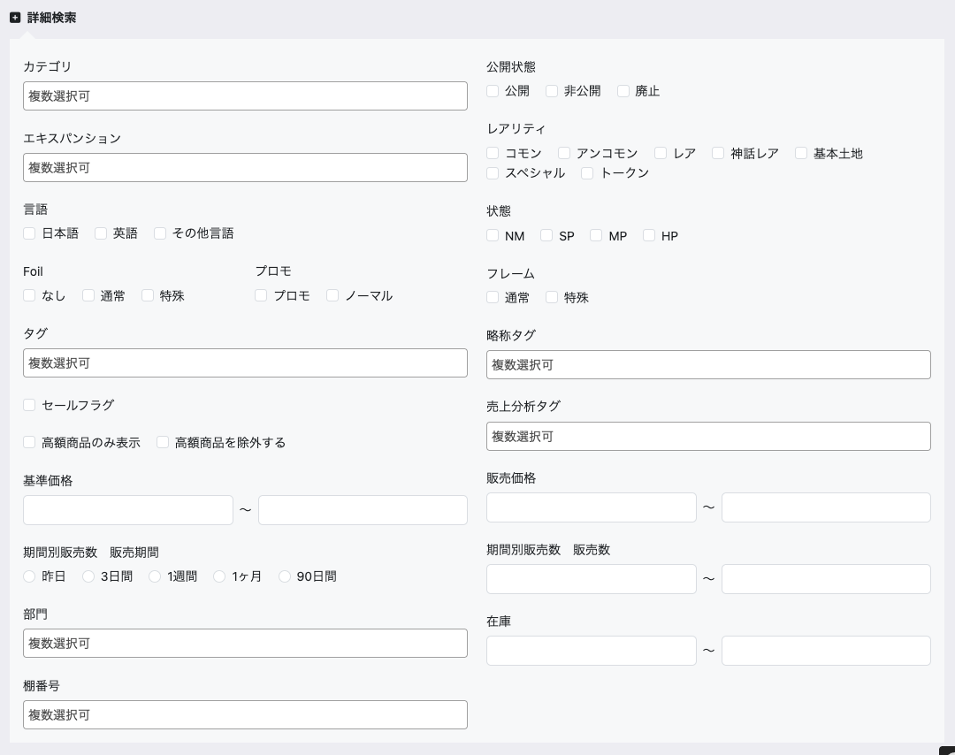
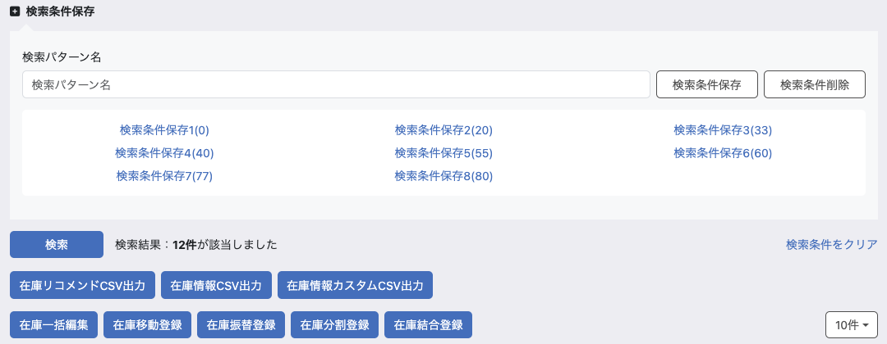
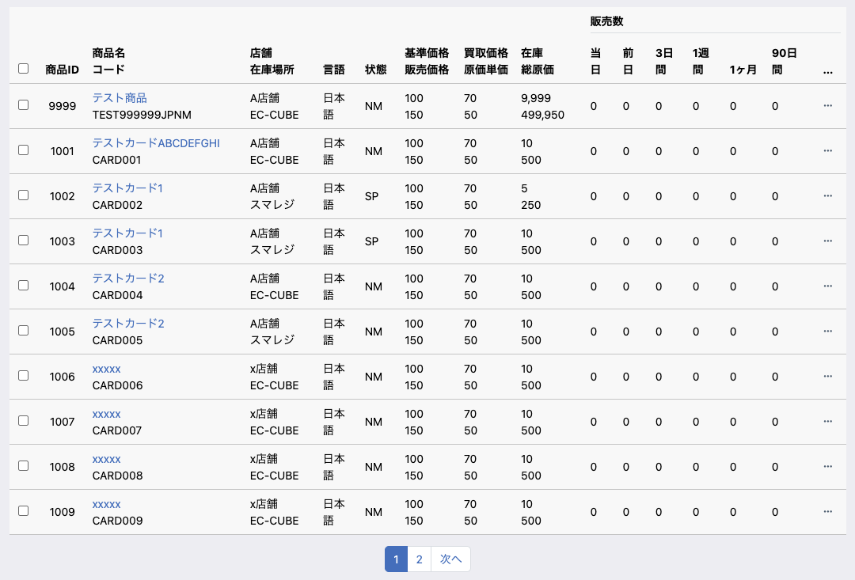
(1-1)
(1-2)
(1-3)
(1-4)

(1-5)
(1-6)

(2-1)
(2-14)

(2-2)
(2-15)

(2-3)
(2-16)

(2-4)
(2-5)
(2-17)

(2-6)
(2-18)

(2-7)

(2-8)
(2-9)
(2-19)

(2-20)
(2-10)

(2-11)
(2-21)

(2-12)
(2-22)

(2-13)

(3-2)
(3-3)
(3-1)

(3-4)

(4-1)
(4-2)
(4-3)

(4-9)
(4-10)
(4-11)

(4-4)
(4-5)
(4-6)
(4-7)
(4-8)
(4-12)

(5-3)
(5-5)
(5-9)
(5-11)
(5-13)
(5-15)
(5-16)
(5-17)
(5-18)
(5-19)
(5-20)
(5-1)
(5-2)
(5-4)
(5-6)
(5-7)
(5-8)
(5-10)
(5-12)
(5-14)
(5-21)


(5-22)

(5-23)

(5-24)

 | 処理概要 在庫一覧（検索・結果）画面

 |  | 在庫一覧画面（検索・結果）概要
 |  |  | ・ | 在庫の一覧として機能する
 |  |  |  | ・ | 商品名、カード名、ID、コードは部分一致検索とする
 |  |  | ・ | 商品を選択して、在庫についての各種処理の初期動作を実行できる
 |  |  | ・ | 検索条件を選択して、各種CSVを出力できる

 |  | 検索条件保存について
 |  |  | ・ | 検索条件を保存
 |  |  |  | ・ | 検索パターン名を入力することで検索条件保存ボタンが活性化する
 |  |  |  | ・ | ボタン押下時に設定されている検索条件を保存する
 |  |  |  |  | ・ | 店舗は検索条件の保存に含めない
 |  |  | ・ | 検索条件を削除
 |  |  |  | ・ | 検索パターンを選択している場合検索条件削除ボタンが活性化する
 |  |  |  | ・ | ボタン押下時に選択されている検索条件を削除する

 |  | 各種画面遷移ボタンについて
 |  |  | ・ | 一括編集ボタン
 |  |  |  | ・ | 対象の商品のチェックを入れる
 |  |  |  | ・ | 以下の場合は、アラートを表示し遷移させない
 |  |  |  |  | ・ | 編集権限を持っていない店舗の在庫が選択されている場合
 |  |  |  |  | ・ | 複数店舗の商品規格が選択された場合
 |  |  |  | ・ | ボタンを押下し、商品情報を元に在庫一括編集画面（機能ID: M04-03）を表示する

 |  |  | ・ | 在庫移動登録ボタン
 |  |  |  | ・ | 対象の商品のチェックを入れる
 |  |  |  | ・ | 以下の場合は、アラートを表示し遷移させない
 |  |  |  |  | ・ | 編集権限を持っていない店舗の在庫が選択されている場合
 |  |  |  |  | ・ | 複数店舗の商品規格が選択された場合
 |  |  |  |  | ・ | 複数の在庫区分が選択された場合
 |  |  |  |  | ・ | 在庫0の在庫が選択されている場合
 |  |  |  | ・ | ボタンを押下し、商品情報を元に在庫移動画面（機能ID: M04-09）を表示する

 |  |  | ・ | 在庫振替登録ボタン
 |  |  |  | ・ | 対象の商品のチェックを入れる
 |  |  |  | ・ | 以下の場合は、アラートを表示し遷移させない
 |  |  |  |  | ・ | 編集権限を持っていない店舗の在庫が選択されている場合
 |  |  |  |  | ・ | 複数店舗の商品規格が選択された場合
 |  |  |  |  | ・ | 複数の在庫区分が選択された場合
 |  |  |  |  | ・ | 在庫0の在庫が選択されている場合
 |  |  |  | ・ | ボタンを押下し、商品情報を元に在庫振替画面（機能ID: M04-09）を表示する

 |  |  | ・ | 在庫分割登録ボタン
 |  |  |  | ・ | 対象の商品のチェックを入れる
 |  |  |  | ・ | 以下の場合は、アラートを表示し遷移させない
 |  |  |  |  | ・ | 編集権限を持っていない店舗の在庫が選択されている場合
 |  |  |  |  | ・ | チェックが２つ以上ONになっている場合
 |  |  |  |  | ・ | 複数店舗の商品規格が選択された場合
 |  |  |  |  | ・ | 在庫0の在庫が選択されている場合
 |  |  |  | ・ | ボタンを押下し、商品情報を元に在庫分割画面（機能ID: M04-13）を表示する

 |  |  | ・ | 在庫結合登録ボタン
 |  |  |  | ・ | 対象の商品のチェックを入れる
 |  |  |  | ・ | 以下の場合は、アラートを表示し遷移させない
 |  |  |  |  | ・ | 編集権限を持っていない店舗の在庫が選択されている場合
 |  |  |  |  | ・ | チェックが２つ以上ONになっている場合
 |  |  |  |  | ・ | 複数店舗の商品規格が選択された場合
 |  |  |  | ・ | ボタンを押下し、商品情報を元に在庫結合画面（機能ID: M04-13）を表示する

 |  | 各種CSV出力ボタンについて
 |  |  | ・ | 検索結果が表示されている場合にのみ表示する
 |  |  |  | ・ | 在庫リコメンドCSV登録
 |  |  |  |  | ・ | 機能ID: M04-16 在庫リコメンドCSV出力
 |  |  |  |  | ・ | 押下時、検索結果一覧の表示条件で（機能ID: M04-16） 在庫リコメンドCSV出力を出力する

 |  |  |  | ・ | 在庫情報CSV出力
 |  |  |  |  | ・ | 押下時、検索結果一覧の表示条件で、在庫情報CSVを出力（機能ID: M04-04）する

 |  |  |  | ・ | 在庫情報カスタムCSV出力
 |  |  |  |  | ・ | 押下時、「カスタムCSVで作成した各種出力フォーマット」、「出力項目設定」のリンクを表示する
 |  |  |  |  | ・ | 設定したフォーマット名を押下すると、検索結果一覧の表示条件で、CSVを出力する
 |  |  |  |  |  | ・ | 検索結果一覧が表示されていない場合は、表示する。
 |  |  |  |  | ・ | 「出力項目設定」を押下すると、カスタムCSV出力設定へ遷移する

 |  | ３点メニュー
 |  |  | ・ | 任意の商品の３点メニューを押下すると変動履歴と価格履歴の選択肢を表示する
 |  |  |  | ・ | 変動履歴
 |  |  |  |  | ・ | 対象の商品についての在庫変動履歴一覧検索結果を表示する（機能ID: M04-17 在庫履歴検索一覧）
 |  |  |  |  |  | ・ | 商品コード、店舗、在庫区分の値を利用する
 |  |  |  | ・ | 価格履歴
 |  |  |  |  | ・ | 対象の商品についての価格履歴一覧検索結果を表示する（機能ID: M03-23 買取/販売価格履歴検索/一覧）
 |  |  |  |  |  | ・ | 商品コードの値を利用する

 | 識別ID |  |  | ラベル |  |  |  |  | 書式・制限 |  | 必須 |  | 最大値 |  | 初期値 |  | 画面部品の説明
 | 検索条件
 | 1-1 |  |  | 商品名 |  |  |  |  | 文字列 |  | - |  | 255文字 |  | - |  | -
 | 1-2 |  |  | カード名 |  |  |  |  | 文字列 |  | - |  | 255文字 |  | - |  | -
 | 1-3 |  |  | ID |  |  |  |  | 文字列 |  | - |  | 255文字 |  | - |  | -
 | 1-4 |  |  | コード |  |  |  |  | 文字列 |  | - |  | 255文字 |  | - |  | -
 | 1-5 |  |  | 店舗 |  |  |  |  | 複数選択(セレクトボックス) |  | - |  | - |  | 表示店舗 |  | 選択肢:店舗管理に登録されており、閉店となっていない店舗
 | 1-6 |  |  | 在庫区分 |  |  |  |  | チェックボックス |  | - |  | - |  | - |  | 選択肢：EC-CUBE、スマレジ
 | 検索詳細条件
 | 2-1 |  |  | カテゴリ |  |  |  |  | 複数選択(セレクトボックス) |  | - |  | - |  | - |  | セレクトボックス、複数選択可能、名称入力のサジェスト機能あり リストの内容はカテゴリマスタより取得
 | 2-2 |  |  | エキスパンション |  |  |  |  | 複数選択(セレクトボックス) |  | - |  | - |  | - |  | セレクトボックス、複数選択可能、名称入力のサジェスト機能あり リストの内容はカードセットマスタより取得
 | 2-3 |  |  | 言語 |  |  |  |  | チェックボックス |  | - |  | - |  | - |  | 選択肢:日本語 英語 その他言語
 | 2-4 |  |  | Foil |  |  |  |  | チェックボックス |  | - |  | - |  | - |  | 選択肢:なし 通常 特殊
 | 2-5 |  |  | プロモ |  |  |  |  | チェックボックス |  | - |  | - |  | - |  | 選択肢:プロモ ノーマル
 | 2-6 |  |  | タグ |  |  |  |  | チェックボックス |  | - |  | - |  | - |  | セレクトボックス、複数選択可能、名称入力のサジェスト機能あり
 | 2-7 |  |  | セールフラグ |  |  |  |  | チェックボックス |  | - |  | - |  | - |  | -
 | 2-8 |  |  | 高額商品のみ表示 |  |  |  |  | チェックボックス |  | - |  | - |  | - |  | -
 | 2-9 |  |  | 高額商品を除外する |  |  |  |  | チェックボックス |  | - |  | - |  | - |  | -
 | 2-10 |  |  | 基準価格 |  |  |  |  | 数値 |  | - |  | 0-999999999 |  | - |  | -
 | 2-11 |  |  | 期間別販売数 販売期間 |  |  |  |  | ラジオボタン |  | - |  | - |  | - |  | 選択肢:昨日 3日間 1週間 1ヶ月 90日間
 | 2-12 |  |  | 部門 |  |  |  |  | 複数選択(セレクトボックス) |  | - |  | - |  | - |  | セレクトボックス、複数選択可能、名称入力のサジェスト機能あり
 | 2-13 |  |  | 棚番号 |  |  |  |  | 複数選択(セレクトボックス) |  | - |  | - |  | - |  | セレクトボックス、複数選択可能、名称入力のサジェスト機能あり
 | 2-14 |  |  | 公開状態 |  |  |  |  | チェックボックス |  | - |  | - |  | - |  | 選択肢:公開 非公開 廃止
 | 2-15 |  |  | レアリティ |  |  |  |  | チェックボックス |  | - |  | - |  | - |  | 選択肢:コモン アンコモン レア 神話レア 基本土地 スペシャル トークン
 | 2-16 |  |  | 状態 |  |  |  |  | チェックボックス |  | - |  | - |  | - |  | 選択肢:NM SP MP HP
 | 2-17 |  |  | フレーム |  |  |  |  | チェックボックス |  | - |  | - |  | - |  | 選択肢: 通常、特殊
 | 2-18 |  |  | 略称タグ |  |  |  |  | 複数選択(セレクトボックス) |  | - |  | - |  | - |  | セレクトボックス、複数選択可能、名称入力のサジェスト機能あり
 | 2-19 |  |  | 売り上げ分析タグ |  |  |  |  | 複数選択(セレクトボックス) |  | - |  | - |  | - |  | セレクトボックス、複数選択可能、名称入力のサジェスト機能あり
 | 2-20 |  |  | 販売価格 |  |  |  |  | 数値 |  | - |  | 0-999999999 |  | - |  | -
 | 2-21 |  |  | 期間別販売数 販売数 |  |  |  |  | 数値 |  | - |  | 0-999999999 |  | - |  | -
 | 2-22 |  |  | 在庫 |  |  |  |  | 数値 |  | - |  | 0-999999999 |  | - |  | -
 | 検索条件保存
 | 3-1 |  |  | 検索パターン名 |  |  |  |  | 文字列 |  | - |  | 255文字 |  | - |  | 検索パターン名を入力する
 | 3-2 |  |  | 検索条件保存 |  |  |  |  | ボタン |  | - |  | - |  | - |  | 検索パターンを保存する 押下時に設定された検索条件に応じて条件と3-1パターン名を保存する 検索パターン名を入力していない場合は非活性とする
 | 3-3 |  |  | 検索条件削除 |  |  |  |  | ボタン |  | - |  | - |  | - |  | 検索パターンを削除する 押下時に選択されている検索条件を削除する 検索パターンを選択していない場合は非活性とする
 | 3-4 |  |  | 保存された検索パターン一覧 |  |  |  |  | リンク |  | - |  | - |  | - |  | 検索条件保存にて保存された内容が一覧表示される
 | ボタン表示グループ
 | 4-1 |  |  | 検索 |  |  |  |  | ボタン |  | - |  | - |  | - |  | 押下すると検索処理を実行する
 | 4-2 |  |  | 検索結果件数 |  |  |  |  | ラベル |  | - |  | - |  | - |  | 検索処理実行後の件数を表示する
 | 4-3 |  |  | 検索条件をクリア |  |  |  |  | リンク |  | - |  | - |  | - |  | 押下すると 1-1 ~ 1-6、2-1 ~ 2-20 の内容を空にする
 | 4-4 |  |  | 在庫一括編集 |  |  |  |  | ボタン |  | - |  | - |  | - |  | 商品を選択した場合に活性状態とする 押下時にエラーがない場合は処理を実行する（処理概要に記載）
 | 4-5 |  |  | 在庫移動登録 |  |  |  |  | ボタン |  | - |  | - |  | - |  | 商品を選択した場合に活性状態とする 押下時にエラーがない場合は処理を実行する（処理概要に記載）
 | 4-6 |  |  | 在庫振替登録 |  |  |  |  | ボタン |  | - |  | - |  | - |  | 商品を選択した場合に活性状態とする 押下時にエラーがない場合は処理を実行する（処理概要に記載）
 | 4-7 |  |  | 在庫分割登録 |  |  |  |  | ボタン |  | - |  | - |  | - |  | 商品を選択した場合に活性状態とする 押下時にエラーがない場合は処理を実行する（処理概要に記載）
 | 4-8 |  |  | 在庫結合登録 |  |  |  |  | ボタン |  | - |  | - |  | - |  | 商品を選択した場合に活性状態とする 押下時にエラーがない場合は処理を実行する（処理概要に記載）
 | 4-9 |  |  | 在庫リコメンドCSV出力 |  |  |  |  | ボタン |  | - |  | - |  | - |  | 在庫リコメンドをCSV出力する
 | 4-10 |  |  | 在庫情報CSV出力 |  |  |  |  | ボタン |  | - |  | - |  | - |  | 在庫情報CSVを出力する
 | 4-11 |  |  | 在庫情報カスタムCSV出力 |  |  |  |  | ボタン |  | - |  | - |  | - |  | 押下時、「カスタムCSVで作成した各種出力フォーマット」、「出力項目設定」のリンクを表示する
 | 4-12 |  |  | 表示件数 |  |  |  |  | 単一選択 |  | - |  | - |  | 10件 |  | EC-CUBE標準のマスタデータ管理の最大ページ表示にて、設定されている表示件数の選択肢を表示する
 | 在庫一覧
 | 5-1 |  |  | チェックボックス |  |  |  |  | チェックボックス |  | - |  | - |  | - |  | 在庫分割・結合登録、在庫移動・振替登録、在庫一括編集で使用
 | 5-2 |  |  | 商品ID |  |  |  |  | ラベル |  | - |  | - |  | - |  | -
 | 5-3 |  |  | 商品名 |  |  |  |  | ラベル |  | - |  | - |  | - |  | -
 | 5-4 |  |  | コード |  |  |  |  | ラベル |  | - |  | - |  | - |  | -
 | 5-5 |  |  | 店舗 |  |  |  |  | ラベル |  | - |  | - |  | - |  | -
 | 5-6 |  |  | 在庫区分 |  |  |  |  | ラベル |  | - |  | - |  | - |  | -
 | 5-7 |  |  | 言語 |  |  |  |  | ラベル |  | - |  | - |  | - |  | -
 | 5-8 |  |  | 状態 |  |  |  |  | ラベル |  | - |  | - |  | - |  | -
 | 5-9 |  |  | 基準価格 |  |  |  |  | ラベル |  | - |  | - |  | - |  | -
 | 5-10 |  |  | 販売価格 |  |  |  |  | ラベル |  | - |  | - |  | - |  | -
 | 5-11 |  |  | 買取価格 |  |  |  |  | ラベル |  | - |  | - |  | - |  | -
 | 5-12 |  |  | 原価単価 |  |  |  |  | ラベル |  | - |  | - |  | - |  | -
 | 5-13 |  |  | 在庫 |  |  |  |  | ラベル |  | - |  | - |  | - |  | -
 | 5-14 |  |  | 総原価 |  |  |  |  | ラベル |  | - |  | - |  | - |  | -
 | 5-15 |  |  | （販売数）当日 |  |  |  |  | ラベル |  | - |  | - |  | - |  | -
 | 5-16 |  |  | （販売数）前日 |  |  |  |  | ラベル |  | - |  | - |  | - |  | -
 | 5-17 |  |  | （販売数）3日間 |  |  |  |  | ラベル |  | - |  | - |  | - |  | -
 | 5-18 |  |  | （販売数）1週間 |  |  |  |  | ラベル |  | - |  | - |  | - |  | -
 | 5-19 |  |  | （販売数）1ヶ月 |  |  |  |  | ラベル |  | - |  | - |  | - |  | -
 | 5-20 |  |  | （販売数）90日間 |  |  |  |  | ラベル |  | - |  | - |  | - |  | -
 | 5-21 |  |  | 3点メニュー |  |  |  |  | ボタン |  | - |  | - |  | - |  | 押下時、「在庫変動履歴」、「価格履歴」のリンクを表示
 | 5-22 |  |  | 変動履歴 |  |  |  |  | リンク |  | - |  | - |  | - |  | 押下すると選択した行のデータのみを表示した画面へ遷移
 | 5-23 |  |  | 価格履歴 |  |  |  |  | リンク |  | - |  | - |  | - |  | 押下すると選択した行のデータのみを表示した画面へ遷移
 | 5-24 |  |  | ページング |  |  |  |  | リンク |  | - |  | - |  | - |  | 選択したページへ遷移する

在庫検索一覧(検索結果)
在庫検索一覧(検索入力)シートに
検索結果もまとめて記載しているため
本シートは更新・参照不要
ドキュメント名 |  |  |  |  |  |  | 在庫管理 基本設計 |  |  |  | セクション
プロジェクト名 |  |  |  |  |  |  | サイトリニューアル |  |  |  | 作成者 |  | 佐藤 |  | 作成日 | 2025-08-25 | 更新者 | 佐藤 | 更新日 | 2025-09-25

機能No |  |  | M04-01 |  |  |  | 機能名 |  | 在庫検索一覧(検索結果) |  |  |  |  |  | 概要 | 在庫検索の結果一覧

(1-1)
(1-2)
(1-3)
(1-4)
(1-5)
(1-6)
(1-7)
 | レイアウト図
 |  |  |  |  |  |  |  |  |  |  |  |  |  |  |  |  |  |  |  |  | (1-7)を押下時の表示例
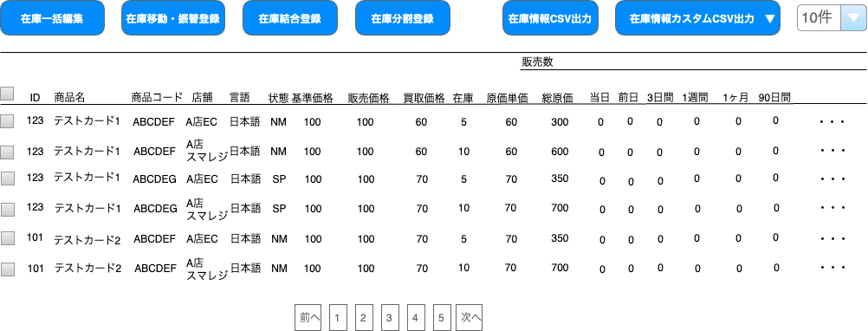
(2-1)
(2-2)
(2-3)
(2-4)
(2-5)
(2-6)
(2-7)
(2-8)
(2-9)
(2-10)
(2-14)
(2-15)
(2-11)
(2-12)
(2-13)
(2-16)
 |  |  |  |  |  |  |  |  |  |  |  |  |  |  |  |  |  |  |  |  | (2-16)を押下時に表示

(2-17)

 | 要件説明
 | 標準の商品管理機能をベースに下記の要件を定義する
 |  | ・ | デフォルトでメンバー管理で設定されている店舗で絞り込まれている状態にする
 |  | ・ | 在庫を商品情報、商品規格情報から検索および一覧表示することが可能とする
 |  | ・ | 現行の商品一覧のように商品に紐づくかたちで商品規格単位で在庫数の一覧表示をする
 |  | ・ | 本店のほか、支店・バックヤード店の在庫やスマレジの在庫を横断的に検索が可能とする
 |  | ・ | 商品検索同様に販売数を一覧に表示する
 |  | ・ | 在庫変動履歴のリンクを設置し、絞り込まれた状態で在庫変動履歴を表示する

 | 処理概要
 | デフォルト表示について
 |  | ・ | メンバー管理で設定されているデフォルト検索表示店舗の在庫一覧を表示する

 | 検索処理について
 |  | ・ | 店舗・在庫区分別で商品規格の一覧を取得する
 |  | ・ | 全ての店舗、スマレジの在庫をEC-CUBEのDBが保持しているため通常の検索処理にする

 | 表示順について
 |  | ・ | 一覧の表示順はID降順で表示する

 | 在庫分割結合登録選択時について
 |  | ・ | 識別ID:2-2「チェックボックス」で選択された商品規格情報を持ち在庫分割結合登録画面へ遷移する
 |  | ・ | 複数店舗の商品規格が選択された場合、アラートを表示し遷移させない

 | 在庫移動・振替登録選択時について
 |  | ・ | 識別ID:2-2「チェックボックス」で選択された商品規格情報を持ち在庫移動・振替登録画面へ遷移する
 |  | ・ | 複数店舗の商品規格が選択された場合、アラートを表示し遷移させない
 |  |  | ・ | 在庫検一覧索画面で在庫を選択した際に以下の場合、在庫検索一覧画面でエラー文言を表示し在庫移動・振替登録画面に遷移させない
 |  |  |  |  | ・ | 在庫検索画面で複数の店舗の在庫が選択されている場合
 |  |  |  |  | ・ | 在庫検索画面で複数の在庫区分の在庫が選択されている場合
 |  |  |  |  | ・ | 編集権限を持っていない店舗の在庫が選択されている場合
 |  |  |  |  | ・ | 在庫0の在庫が選択されている場合

 | 在庫一括編集選択時について
 |  | ・ | 識別ID:2-2「チェックボックス」で選択された商品規格を一括編集する
 |  | ・ | 複数店舗の商品規格が選択された場合、アラートを表示し遷移させない

 | 在庫情報カスタムCSV出力について
 |  | ・ | 押下時、「カスタムCSVで作成した各種出力フォーマット」、「出力項目設定」のリンクを表示する
 |  | ・ | 設定したフォーマット名を押下すると設定した項目のCSVが出力される
 |  | ・ | 「出力項目設定」を押下すると、カスタムCSV出力設定へ遷移する

 | 識別ID |  |  | ラベル |  |  |  | 書式・制限 |  | 必須 |  | 最大値 |  | 初期値 |  | 画面部品の説明
 | 一覧上部
 | 1-1 |  |  | 在庫一括編集 |  |  |  | ボタン |  | - |  | - |  | - |  | 識別ID:2-2「チェックボックス」で選択された商品規格の 在庫を持って在庫一括編集へ遷移
 | 1-2 |  |  | 在庫移動・振替登録 |  |  |  | ボタン |  | - |  | - |  | - |  | 識別ID:2-2「チェックボックス」で選択された商品規格の 在庫を持って在庫移動・振替へ遷移
 | 1-3 |  |  | 在庫結合登録 |  |  |  | ボタン |  | - |  | - |  | - |  | 識別ID:2-2「チェックボックス」で選択された商品規格の 在庫を持って在庫結合登録へ遷移
 | 1-4 |  |  | 在庫分割登録 |  |  |  | ボタン |  | - |  | - |  | - |  | 識別ID:2-2「チェックボックス」で選択された商品規格の 在庫を持って在庫分割登録へ遷移
 | 1-5 |  |  | 在庫情報CSV出力 |  |  |  | ボタン |  | - |  | - |  | - |  | 在庫情報CSVを出力
 | 1-6 |  |  | 在庫情報カスタムCSV出力 |  |  |  | リンク |  | - |  | - |  | - |  | 押下時、「カスタムCSVで作成した各種出力フォーマット」、「出力項目設定」のリンクを表示
 | 1-7 |  |  | 表示件数 |  |  |  | 単一選択 |  | - |  | - |  | 10件 |  | 選択肢: 10件 50件 100件 300件 500件 1000件 2000件 10000件 12000件
 | 一覧表示
 | 2-1 |  |  | 販売数 |  |  |  | ラベル |  | - |  | - |  | - |  | -
 | 2-2 |  |  | チェックボックス |  |  |  | チェックボックス |  | - |  | - |  | - |  | 在庫分割結合登録、在庫移動・振替登録、在庫一括編集で使用
 | 2-3 |  |  | ID |  |  |  | 数字 |  | - |  | - |  | - |  | 商品ID
 | 2-4 |  |  | 商品名 |  |  |  | リンク |  | - |  | - |  | - |  | 在庫編集へ遷移
 | 2-5 |  |  | 商品コード |  |  |  | 文字列 |  | - |  | - |  | - |  | -
 | 2-6 |  |  | 店舗 |  |  |  | 文字列 |  | - |  | - |  | - |  | -
 | 2-6 |  |  | 在庫区分 |  |  |  | 文字列 |  | - |  | - |  | - |  | -
 | 2-7 |  |  | 言語 |  |  |  | 文字列 |  | - |  | - |  | - |  | -
 | 2-8 |  |  | 状態 |  |  |  | 文字列 |  | - |  | - |  | - |  | -
 | 2-9 |  |  | 基準価格 |  |  |  | 数字 |  | - |  | - |  | - |  | -
 | 2-10 |  |  | 販売価格 |  |  |  | 数字 |  | - |  | - |  | - |  | -
 | 2-11 |  |  | 買取価格 |  |  |  | 数字 |  | - |  | - |  | - |  | -
 | 2-12 |  |  | 在庫 |  |  |  | 数字 |  | - |  | - |  | - |  | -
 | 2-13 |  |  | 原価単価 |  |  |  | 数字 |  | - |  | - |  | - |  | -
 | 2-14 |  |  | 総原価 |  |  |  | 数字 |  | - |  | - |  | - |  | -
 | 2-15 |  |  | 各期間の販売数 |  |  |  | 数字 |  | - |  | - |  | - |  | -
 | 2-16 |  |  | 在庫変動履歴 |  |  |  | リンク |  | - |  | - |  | - |  | 押下時、「在庫変動履歴」、「価格履歴」のリンクを表示 各リンクを押下すると選択した行のデータのみを表示した各画面へ遷移
 | 2-17 |  |  | ページング |  |  |  | 文字列 |  | - |  | - |  | - |  | 検索結果件数と表示件数(1-7)により算出するページ数分のリンクを表示

在庫編集
ドキュメント名 |  |  |  |  |  |  | 在庫管理 基本設計 |  |  |  | セクション
プロジェクト名 |  |  |  |  |  |  | サイトリニューアル |  |  |  | 作成者 |  | 佐藤 |  | 作成日 | 2025-08-25 | 更新者 | 加藤 | 更新日 | 2025-11-04

機能No |  |  | M04-02 |  |  |  | 機能名 |  | 在庫編集 |  |  |  |  |  | 概要 | 商品規格単位かつ店舗ごとに在庫数の編集を行える

 | レイアウト図
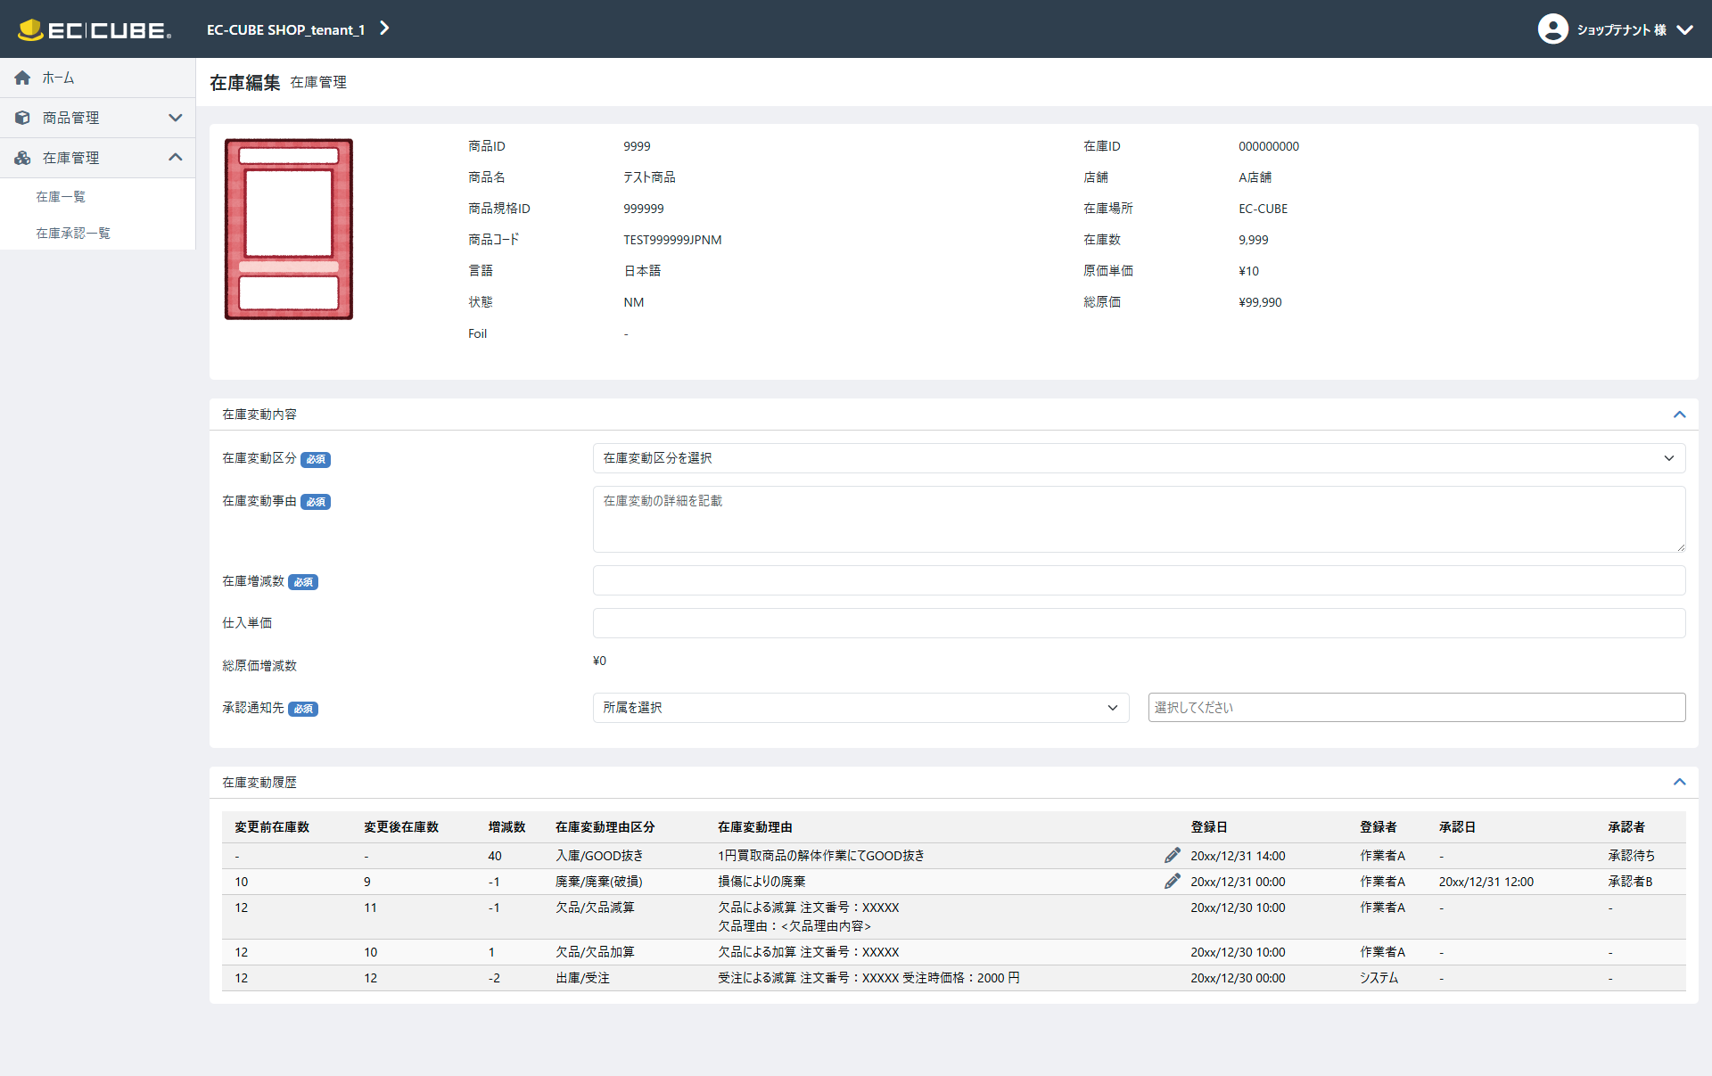
(3-1)
(4-1)
(4-2)
(4-3)
(4-4)
(4-5)
(4-6)
(4-7)
(4-8)
(4-9)
(1-1)
(1-2)
(1-3)
(1-4)
(1-5)
(1-6)
(1-7)
(1-8)
(2-1)
(2-2)
(2-3)
(2-4)
(2-5)
(3-2)
(3-3)
(3-4)
(3-6)
(3-7)
(5-2)
(5-1)
(2-6)
(3-5)

 | 要件説明（要件定義の内容）
 | 標準の商品規格編集機能をベースに下記の要件を定義する
 |  | ・ | ユーザーが編集権限を保持している店舗に関連付けられた在庫データを編集可能とする
 |  | ・ | 商品に紐づく商品規格の在庫数を一覧表示する
 |  | ・ | 商品規格単位で在庫数の編集が可能とする
 |  | ・ | 在庫差異の状況把握ができるように在庫変更理由を必須入力とする
 |  | ・ | 現行システム同様に選択して入力できる内容とフリー入力どちらも可能とする
 |  | ・ | 利用想定として在庫変動区分を選択し、区分をその他に選択のみ備考としてフリー入力欄に入力する
 |  | ・ | 原価入力項目を追加する
 |  | ・ | 在庫追加時は原価を必須入力とする
 |  |  | ※在庫が減る場合は入力された原価は参照せず、総在庫のみ減となる
 |  | ・ | 在庫破棄を可能とする
 |  | ・ | 承認機能を追加する
 |  | ・ | 総原価と原価単価を商品規単位で管理する
 |  | ・ | 総原価及び商品ごとの原価単は一日単位で記録し、呼び出せるようにする
 |  | ・ | 画面を表示した際に最新の在庫情報をスマレジから取得する
 |  | ・ | 在庫数を編集後、連携対象の条件を満たしている場合に限り、スマレジへ商品情報を連携する

 | 処理概要
 |  | 1.表示内容
 |  |  | 1-1.参照している在庫の商品情報・在庫情報・在庫履歴情報を表示 ※画面部品一覧にて詳細記載
 |  |  | 1-2.在庫区分が「スマレジ」の場合、参照時にスマレジ連携を行いスマレジから最新の在庫数を取得する
 |  |  |  | （0501_基本設計仕様書(API_在庫管理).xlsx「スマレジ連携処理」シート）
 |  |  |  | 1-1-1.取得の際にEC-CUBEとスマレジで在庫差異がある場合、「共通処理」シート2の.スマレジ在庫修正処理を行う
 |  |  |  | ※スマレジ側では正確な在庫数は持たない仕様となったため、ECCUBEからスマレジの在庫を参照することはなくなった。ECCUBEのスマレジ在庫数を正とする。
 |  |  | 1-3.在庫履歴情報と、入庫承認待ち在庫情報の両方から取得した情報を同一形式に整形した上で結合（統合）し、画面に在庫履歴情報一覧として表示する
 |  |  |  | 1-3-1.入庫承認待ち在庫情報は承認状態が「却下」以外の情報を表示する
 |  |  | 1-4.在庫履歴情報の一覧は、各レコードの「登録日時」と「承認日時」のうち後の日時（以下「基準日時」）をソートキーとし、基準日時の降順（最新順）で表示する
 |  |  | 1-5.承認日時が未設定の場合は、登録日時を基準日時とする
 |  |  | 1-6.在庫履歴情報は、基準日時の降順で上位30件を表示する

 |  | 2.入力制限
 |  |  | 2-1.画面部品一覧表にて詳細を記載
 |  |  | 2-2.識別ID:3-1在庫変動区分の親区分「廃棄」を選択した際は識別ID:3-4「仕入単価」の入力を不可とする

 |  |  | 2-2.画面イメージ

非活性とし入力できなくする

 |  | 3.登録処理
 |  |  | 3-1.登録時に入力値チェックを行う
 |  |  | 3-2.入力値チェックについては画面部品一覧表の必須・最大値・画面部品の説明に記載されている条件に従いエラーとする
 |  |  | 3-3.入力チェックの結果エラーがなければ在庫編集承認情報と在庫変更履歴の登録処理を行う
 |  |  | 3-4.登録順は、在庫編集承認情報→在庫変更履歴の順で登録を行う
 |  |  | 3-5.在庫編集承認情報の登録時に発番される在庫編集承認IDを在庫変動履歴に登録する
 |  |  | 3-6.在庫編集承認一覧にて承認行為が行えるように下記を登録する
 |  |  |  | ・ | 承認状態を「未承認」で登録
 |  |  |  | ・ | 承認対象を「在庫編集」で登録※機能名を入れる
 |  |  |  | ・ | 登録対象の在庫の店舗
 |  |  |  | ・ | 登録対象の在庫の在庫区分
 |  |  |  | ・ | 対象商品規格数を１で登録
 |  |  |  | ・ | 合計在庫増減数を在庫増減数で登録
 |  |  |  | ・ | 合計総原価増減数を総原価増減数で登録
 |  |  |  | ・ | 在庫変動区分
 |  |  |  | ・ | 在庫変動理由
 |  |  |  | ・ | 登録日
 |  |  |  | ・ | 登録者
 |  |  |  | ・ | 承認日を空で登録
 |  |  |  | ・ | 承認者を「承認待ち」で登録
 |  |  |  | ※在庫編集承認一覧にて表示する変更前原価単価・変更後原価単価と変更前総原価・変更後総原価は、計算して表示するためここでは登録しない
 |  |  | 3-7.在庫変動区分の親区分が廃棄の場合、在庫ロックするため下記の処理を行う
 |  |  |  | 3-7-1.在庫数の計算を行いロック数量分（在庫増減数）減算し登録する
 |  |  |  |  | ※計算式は、「登録時点での在庫数+在庫増減数(マイナスの値)」とする
 |  |  |  | 3-7-2.在庫数を減算した後の在庫の総原価を計算し登録する
 |  |  |  |  | ※計算式は「別添資料_在庫変動時の履歴作成について」シートの「⑤在庫変更のタイミングで必ず対象在庫の総原価の更新を行う」【出庫時】を参照
 |  |  |  | 3-7-3.在庫区分が「スマレジ」の場合スマレジに3-7-1で算出した在庫数を登録する
 |  |  |  |  | ※連携処理は、0501_基本設計仕様書(API_在庫管理).xlsxの「スマレジ連携処理」シートの2. ECCUBE -> スマレジ(API個別) 処理概要を参照
 |  |  | 3-8.在庫変動区分の親区分が「入庫」の場合、「入庫承認待ち在庫情報」に、「廃棄」の場合、「在庫変動履歴」に下記を登録する
 |  |  |  | ・ | 登録対象の在庫の商品コード
 |  |  |  | ・ | 登録対象の在庫の商品名
 |  |  |  | ・ | 登録対象の在庫の言語
 |  |  |  | ・ | 登録対象の在庫の状態
 |  |  |  | ・ | 登録対象の在庫の店舗
 |  |  |  | ・ | 登録対象の在庫の在庫区分
 |  |  |  | ・ | 在庫変動区分
 |  |  |  | ・ | 在庫変動理由
 |  |  |  | ・ | 在庫増減数
 |  |  |  | ・ | 仕入単価
 |  |  |  | ・ | 総原価増減数
 |  |  |  |  | ※計算式は識別ID:3-5の画面部品を参照
 |  |  |  | ・ | 登録日
 |  |  |  | ・ | 登録者
 |  |  |  | ・ | 登録日と同じ値を更新日に登録
 |  |  |  | ・ | 登録者と同じ値を更新者に登録
 |  |  |  | ・ | 在庫編集承認ID
 |  |  |  | ・ | 承認状態を未承認で登録
 |  |  |  | ※在庫編集承認IDは在庫編集承認での承認処理時に、在庫変更履歴の更新を行うための条件として使用します
 |  |  | 3-9.在庫変動区分の親区分が廃棄の場合、在庫ロックした情報を在庫変動履歴に登録するため追加で下記の処理を行う
 |  |  |  | 3-9-1.変更前情報として、下記の情報を登録する
 |  |  |  |  | ・ | 更新前の在庫数を変更前在庫として登録
 |  |  |  |  | ・ | 更新前の総原価を変更前総原価として登録
 |  |  |  | 3-9-2.変更後情報として、下記の情報を登録する
 |  |  |  |  | ・ | 3-7-1の処理で算出した値を変更後在庫として登録
 |  |  |  |  | ・ | 3-7-2の処理で算出した値を変更後総原価として登録
 |  |  | 3-10.承認通知先にて指定したメンバーを通知送付者として在庫編集承認一覧に表示されるようにする
 |  |  | 3-11.承認通知先にて指定したメンバーに対して、通知送付用のメールテンプレートを用いて、メンバー情報のメールアドレス宛にメール送付する

 | 識別ID |  |  | ラベル |  |  |  | 書式・制限 |  | 必須 |  | 最大値 |  | 初期値 |  | 画面部品の説明
 | 在庫商品情報
 | 1-1 |  |  | 商品画像 |  |  |  | 画像 |  | - |  | - |  | - |  | 商品規格にて代表画像として指定されている画像を表示
 | 1-2 |  |  | 商品ID |  |  |  | 数値 |  | - |  | - |  | - |  | 参照している在庫の商品IDを表示
 | 1-3 |  |  | 商品名 |  |  |  | 文字列 |  | - |  | - |  | - |  | 参照している在庫の商品名を表示
 | 1-4 |  |  | 商品規格ID |  |  |  | 数値 |  | - |  | - |  | - |  | 参照している在庫の商品規格IDを表示
 | 1-5 |  |  | 商品コード |  |  |  | 文字列 |  | - |  | - |  | - |  | 参照している在庫の商品コードを表示
 | 1-6 |  |  | 言語 |  |  |  | 文字列 |  | - |  | - |  | - |  | 参照している在庫の言語を表示
 | 1-7 |  |  | 状態 |  |  |  | 文字列 |  | - |  | - |  | - |  | 参照している在庫の状態を表示
 | 1-8 |  |  | Foil |  |  |  | 文字列 |  | - |  | - |  | - |  | Foilが「通常」、「特殊」の場合、それぞれ”通常”、”特殊”という文言を表示、無しの場合は”-”を表示
 | 在庫情報
 | 2-1 |  |  | 在庫ID |  |  |  | 数値 |  | - |  | - |  | - |  | 在庫を一意に特定するID ※保守や調査時に使用する目的のID
 | 2-2 |  |  | 店舗 |  |  |  | 文字列 |  | - |  | - |  | - |  | 参照している在庫の店舗を表示
 | 2-3 |  |  | 在庫区分 |  |  |  | 文字列 |  | - |  | - |  | - |  | 参照している在庫の在庫区分（EC-CUBE,スマレジ）を表示
 | 2-4 |  |  | 在庫数 |  |  |  | 数値 |  | - |  | - |  | - |  | 現在の在庫数を表示
 | 2-5 |  |  | 原価単価 |  |  |  | 数値 |  | - |  | - |  | - |  | 在庫編集画面にアクセスされた時点で総原価と在庫数から原価単価を計算し表示 ※計算式は「別添資料_在庫変動時の履歴作成について」シートの「⑤在庫変更のタイミングで必ず対象在庫の総原価の更新を行う」【原価単価】を参照
 | 2-6 |  |  | 総原価 |  |  |  | 数値 |  | - |  | - |  | - |  | 現在の総原価を表示
 | 在庫変動内容（入力項目）
 | 3-1 |  |  | 在庫変動区分 |  |  |  | 単一選択(セレクトボックス) |  | ○ |  | - |  | - |  | 在庫変動区分マスタにて、手動となっているものを選択肢とする 視認性向上のため、入庫は青丸を項目名の先頭に表示し、廃棄は赤丸を項目名の先頭に表示する ＜項目一覧＞ 入庫/問屋仕入 入庫/他店仕入 入庫/GOOD抜き 入庫/発見 入庫/その他 廃棄/廃棄(破損) 廃棄/廃棄(他事業移動) 廃棄/廃棄(イベント商品) 廃棄/廃棄(その他) 廃棄/廃棄(欠品)
 | 3-2 |  |  | 在庫変動理由 |  |  |  | 文字列 |  | ○ |  | 16384文字 |  | - |  | 入力上限数は現行踏襲（65535byte→16384文字に変換）
 | 3-3 |  |  | 在庫増減数 |  |  |  | 数値 |  | ○ |  | -99999999～99999999 |  | - |  | 下記の場合に応じ制御を入れる 識別ID:3-1在庫変動区分の親区分が「入庫」の場合 ・1以上を入力可能とする ・入力した数と在庫数の合算値が8桁を超える場合はエラーとする 識別ID:3-1在庫変動区分の親区分が「廃棄」の場合 ・-1以下を入力可能とする ・在庫数を超える数値が入力された場合はエラーとする 表示制御として下記制御を入れる 増減数が1以上の場合、フォーム内を青色にする 増減数が空または0の場合は、フォーム内を白色にする 増減数が-1以下の場合、フォーム内を赤色にする
 | 3-4 |  |  | 仕入単価 |  |  |  | 数値 |  | - |  | 0~999999999 |  | - |  | 下記の場合に応じ制御を入れる 識別ID:3-1在庫変動区分の親区分が「入庫」の場合 ・必須項目 ・0以上を入力可能とする 識別ID:3-1在庫変動区分の親区分が「廃棄」の場合 ・入力不可 ・値が入っていた場合は値を削除する
 | 3-5 |  |  | 総原価増減数 |  |  |  | 数値 |  | - |  | - |  | - |  | 在庫変動理由の親区分が「入庫」の場合は、 在庫増減数と仕入単価が入力された場合、計算して表示 在庫変動理由の親区分が「出庫」の場合は、 在庫増減数が入力された場合、計算して表示 計算式は「別添資料_在庫変動時の履歴作成について」シートの「⑤在庫変更のタイミングで必ず対象在庫の総原価の更新を行う」【入庫時】【出庫時】を参照
 | 3-6 |  |  | 承認通知先（所属選択） |  |  |  | 単一選択(セレクトボックス) |  | - |  | - |  | - |  | 共通処理識別ID1-1参照 表示内容については下記条件を追加とする 編集している在庫を保持している店舗の所属マスターデータから取得し選択肢とする
 | 3-7 |  |  | 承認通知先（メンバー選択） |  |  |  | 複数選択(セレクトボックス) |  | ○ |  | - |  | - |  | 承認を行う担当者にメール通知を送るために、対象メンバーを選択するためのフォーム 共通処理識別ID1-2参照
 | 在庫変動履歴
 | 4-1 |  |  | 変更前在庫数 |  |  |  | 数値 |  | - |  | - |  | - |  | 在庫変動が起きた際の、在庫数変更前の値を表示 例）在庫編集にて登録した際の登録前の在庫数、受注時に在庫を引き当てする前の在庫数 承認フローがある在庫履歴の場合、 承認前は"-"を表示、承認後は承認時の在庫数が入力される
 | 4-2 |  |  | 変更後在庫数 |  |  |  | 数値 |  | - |  | - |  | - |  | 在庫変動が起きた際の、在庫数変更後の値を表示 例）在庫編集にて登録した際の登録後の在庫数、受注時に在庫を引き当てした後の在庫数 承認フローがある在庫履歴の場合、 承認前は"-"を表示、承認後は承認時に増減した後の在庫数が入力される
 | 4-3 |  |  | 増減数 |  |  |  | 数値 |  | - |  | - |  | - |  | 在庫変動が起きた際の、在庫の増減数を表示 例）在庫編集にて登録した際に在庫変動数として入力された値、受注時に登録された商品点数
 | 4-4 |  |  | 在庫変動理由区分 |  |  |  | 文字列 |  | - |  | - |  | - |  | 在庫変動理由区分が表示 ※区分内容については、「別添資料_在庫変動時の履歴作成について」シートの「①在庫変動区分のマスタは以下の通りとする」を参照
 | 4-5 |  |  | 在庫変動理由 |  |  |  | 文字列 |  | - |  | - |  | - |  | ・表示 登録された在庫変動理由を表示 内容が長い場合は、文字が折り返し2行、3行と複数行表示となる ・欠品理由表示 欠品理由がある場合末尾に、”欠品理由：<欠品理由内容>”という文言が併記される 欠品理由内容は参照項目として扱う。 そのため、欠品理由内容が更新された場合は、在庫変動履歴の表示内容も更新後の内容を反映する。 ※履歴なので原則として過去の証跡を保持するため更新しないものではあるが、欠品理由内容に限っては参照項目であるため最新値を表示する。 ・後追い編集機能 手動にて在庫変動理由区分を設定した在庫変動履歴の場合、後追いで理由の編集ができるようペンのアイコンを押下するとテキストエリアが表示され、再びペンのアイコンを押下すると編集内容が登録される 更新された場合は、更新された更新日と、ログインしているメンバーを更新者として更新する ※手動の在庫変動理由区分については「別添資料_在庫変動時の履歴作成について」シートの「①在庫変動区分のマスタは以下の通りとする」を参照
 | 4-6 |  |  | 登録日 |  |  |  | 日時(YYYY/MM/DD HH:mm) |  | - |  | - |  | - |  | 在庫変動履歴が作成された日時を表示 例）在庫編集画面で新規に登録した日時、受注が生成された日時など ※生成されるタイミングは「別添資料_在庫変動時の履歴作成について」シートの「2. 在庫変更のタイミング別の機能と履歴登録例について」を参照
 | 4-7 |  |  | 登録者 |  |  |  | 文字列 |  | - |  | - |  | - |  | 管理画面から「登録」ボタン押下により在庫変動履歴が作成された場合、操作時にログインしていたメンバーを登録者として登録しメンバーの名前を表示する 上記以外の条件から在庫変動履歴が作成された場合は”システム”と表示 例）webhookなどでスマレジ側から在庫が減った場合などのスマレジとの連携による在庫更新 フロントからの購入処理による受注データの生成など 管理画面から在庫変動の操作を行った場合は、管理画面のメンバーが必ず紐づくが、バッチやフロントからの購入の場合は管理画面のメンバーが紐づかないため、どちらからの登録も、メンバーIDだけでなく、登録者名を保持し、画面では登録者名を表示する
 | 4-8 |  |  | 承認日 |  |  |  | 日時(YYYY/MM/DD HH:mm) |  | - |  | - |  | - |  | 在庫編集承認一覧にて、承認を押下された日時 承認行為が発生しなかったデータについては”-”を表示 また、日付が登録されたいない場合も"-"を表示
 | 4-9 |  |  | 承認者 |  |  |  | 文字列 |  | - |  | - |  | - |  | 在庫編集承認一覧にて、承認を押下した作業者を承認者として表示する 在庫編集承認IDがあり、 承認者の登録がない場合、”承認待ち"と表示する 承認行為が発生しなかったデータについては”-”を表示
 | フッター
 | 5-1 |  |  | 在庫一覧に戻る |  |  |  | リンク |  | - |  | - |  | - |  | 共通処理識別ID2-1参照
 | 5-2 |  |  | 登録 |  |  |  | ボタン |  | - |  | - |  | - |  | 共通処理識別ID2-2参照

在庫一括編集
ドキュメント名 |  |  |  |  | 在庫管理 基本設計 |  |  |  | セクション
プロジェクト名 |  |  |  |  | サイトリニューアル |  |  |  | 作成者 |  | 佐藤 |  | 作成日 | 2025-08-25 | 更新者 | 加藤 | 更新日 | 2025-10-29

機能No |  |  | M04-03 |  | 機能名 |  | 在庫一括編集 |  |  |  |  |  | 概要 | 店舗単位で複数の商品規格単位の在庫数の編集を行える

 | レイアウト図
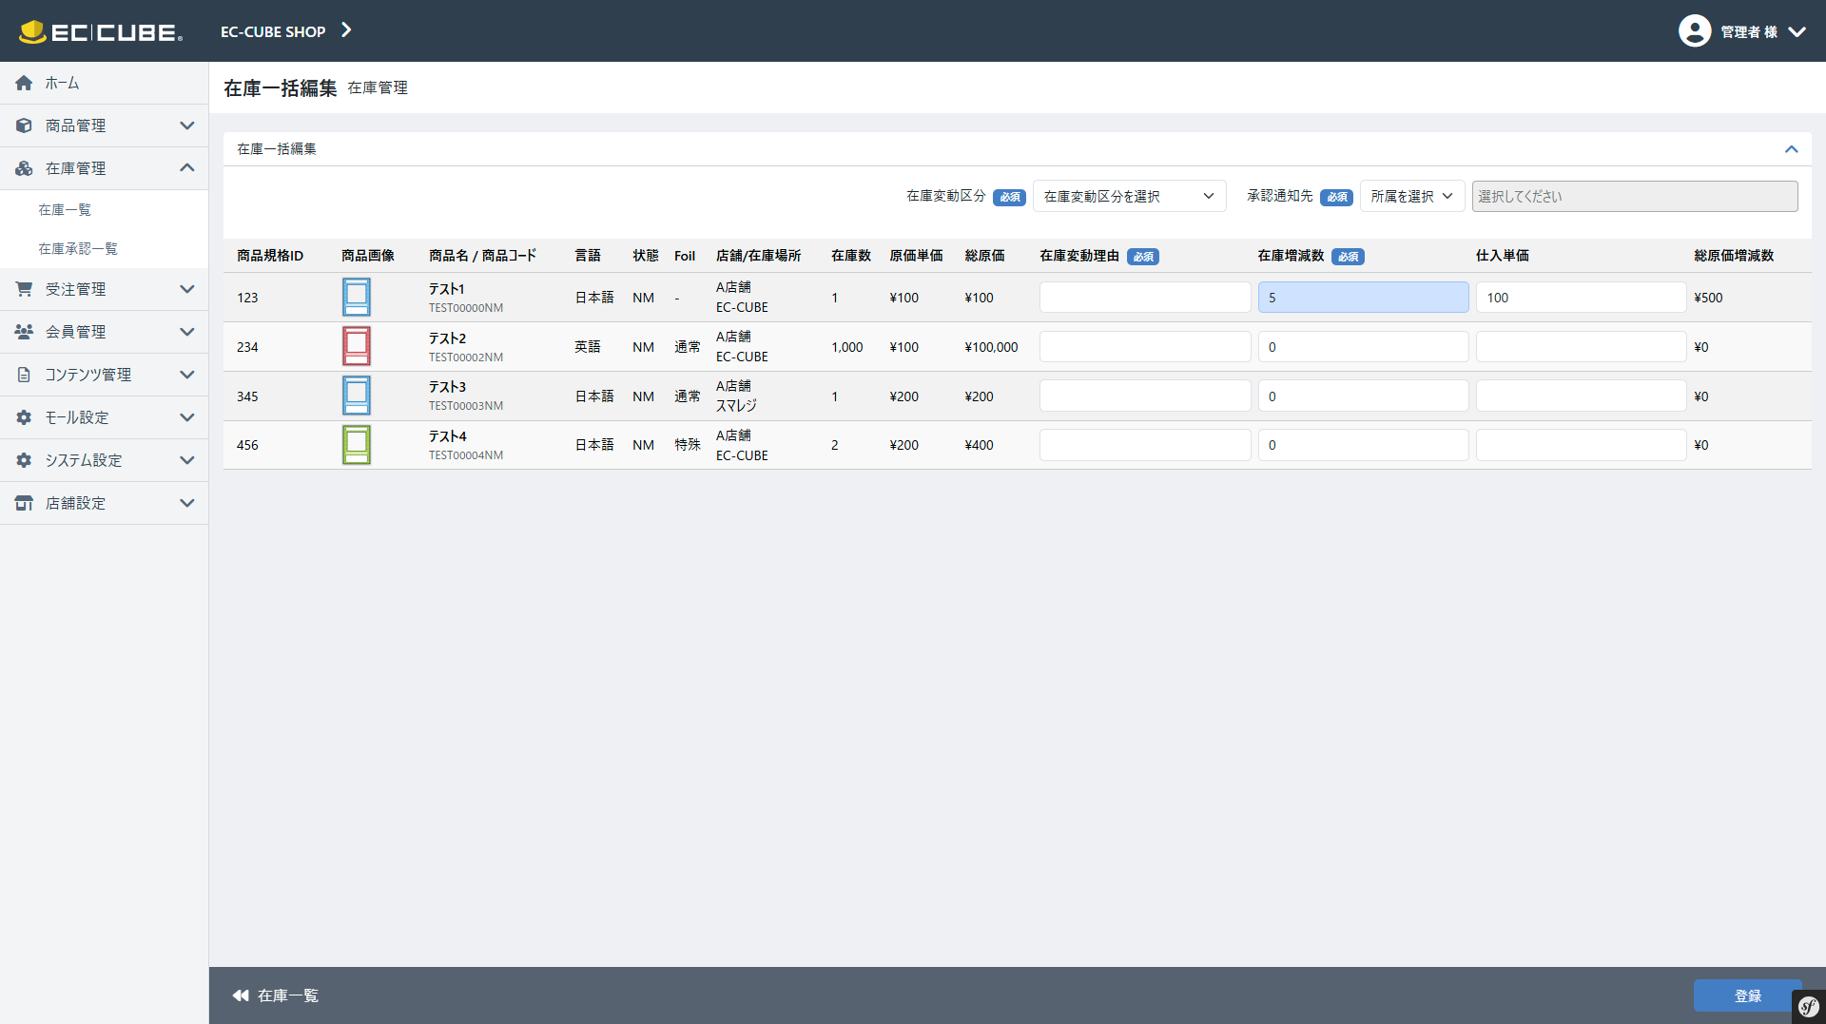
(2-1)
(2-2)
(2-3)
(2-4)
(2-5)
(2-6)
(2-7)
(2-8)
(2-9)
(2-10)
(2-11)
(2-12)
(2-13)
(3-1)
(3-2)
(2-14)
(1-1)
(1-2)
(1-3)

 | 要件説明（要件定義の内容）
 | ・ | カスタマイズ要件
 |  | ・ | ユーザーが編集権限を保持している店舗に関連付けられた在庫データを編集可能とする
 |  | ・ | 承認機能を追加する
 |  | ・ | 原価入力項目を追加する
 |  | ・ | 在庫追加時は原価を必須入力とする
 |  |  | ※在庫が減る場合は入力された原価は参照せず、総在庫のみ減となる
 |  | ・ | 在庫数を編集後、連携対象の条件を満たしている場合に限り、スマレジへ商品情報を連携する

 | ・ | カスタマイズ要件に記載の内容以外は現行踏襲とする。

 | 処理概要（★はカスタマイズ項目）
 | ★ | 1.表示内容
 |  |  | 「在庫編集」シートの1.表示内容の1-1,1-2を参照

 | ★ | 2.入力制限
 |  |  | 2-1.画面部品一覧表にて詳細を記載
 |  |  | 2-2.識別ID:1-1在庫変動区分の親区分「廃棄」を選択した際は識別ID:2-13「仕入単価」の入力を不可とする

非活性とし
入力できなくする

 | ★ | 3.登録処理
 |  |  | 「在庫編集」シートの3.登録処理を参照

 | 識別ID |  |  | ラベル |  | 書式・制限 |  | 必須 |  | 最大値 |  | 初期値 |  | 画面部品の説明
 | 表ヘッダー部
 | 1-1 |  |  | 在庫変動区分 |  | 単一選択(セレクトボックス) |  | - |  | - |  | - |  | 「在庫編集」シート識別ID:3-1在庫変動区分を参照
 | 1-2 |  |  | 承認通知先（所属選択） |  | 単一選択(セレクトボックス) |  | ○ |  | - |  | - |  | 「在庫編集」シート識別ID:3-6承認通知先（所属選択）を参照
 | 1-3 |  |  | 承認通知先（メンバー選択） |  | 複数選択(セレクトボックス) |  | ○ |  | - |  | - |  | 「在庫編集」シート識別ID:3-7承認通知先（メンバー選択）を参照
 | 在庫一括編集一覧
 | 2-1 |  |  | 商品規格ID |  | 数値 |  | - |  | - |  | - |  | 「在庫編集」シート識別ID:1-4商品規格を参照
 | 2-2 |  |  | 商品画像 |  | 画像 |  | - |  | - |  | - |  | 「在庫編集」シート識別ID:1-1商品画像を参照
 | 2-3 |  |  | 商品名/商品コード |  | 文字列 |  | - |  | - |  | - |  | 「在庫編集」シート識別ID:1-3商品名を参照 「在庫編集」シート識別ID:1-5商品コードを参照
 | 2-4 |  |  | 言語 |  | 文字列 |  | - |  | - |  | - |  | 「在庫編集」シート識別ID:1-6言語を参照
 | 2-5 |  |  | 状態 |  | 文字列 |  | - |  | - |  | - |  | 「在庫編集」シート識別ID:1-7状態を参照
 | 2-6 |  |  | Foil |  | 文字列 |  | - |  | - |  | - |  | 「在庫編集」シート識別ID:1-8Foilを参照
 | 2-7 |  |  | 店舗 |  | 文字列 |  | - |  | - |  | - |  | 「在庫編集」シート識別ID:2-2店舗を参照
 | 2-7 |  |  | 在庫区分 |  | 文字列 |  |  |  |  |  |  |  | 「在庫編集」シート識別ID:2-3在庫区分を参照
 | 2-8 |  |  | 在庫数 |  | 数値 |  | - |  | - |  | - |  | 「在庫編集」シート識別ID:2-4在庫数を参照
 | 2-9 |  |  | 原価単価 |  | 数値 |  | - |  | - |  | - |  | 「在庫編集」シート識別ID:2-5原価単価を参照
 | 2-10 |  |  | 総原価 |  | 数値 |  | - |  | - |  | - |  | 「在庫編集」シート識別ID:2-6総原価を参照
 | 2-11 |  |  | 在庫変動理由 |  | 文字列 |  | ○ |  | 16384文字 |  | - |  | 「在庫編集」シート識別ID:3-2在庫変動理由を参照
 | 2-12 |  |  | 在庫増減数 |  | 数値 |  | ○ |  | -99999999～99999999 |  | - |  | 「在庫編集」シート識別ID:3-3在庫増減数を参照
 | 2-13 |  |  | 仕入単価 |  | 数値 |  | ○ |  | 0~999999999 |  | - |  | 「在庫編集」シート識別ID:3-4仕入単価を参照
 | 2-14 |  |  | 総原価増減数 |  | 数値 |  | - |  | - |  | - |  | 「在庫編集」シート識別ID:3-5総原価増減数を参照
 | フッター
 | 3-1 |  |  | 在庫一覧 |  | リンク |  | - |  | - |  | - |  | 共通処理識別ID2-1参照
 | 3-2 |  |  | 登録 |  | ボタン |  | - |  | - |  | - |  | 共通処理識別ID2-2参照

在庫切れ、在庫警戒リストCSV出力
ドキュメント名 |  |  |  |  | 在庫管理 基本設計 |  |  |  | セクション
プロジェクト名 |  |  |  |  | サイトリニューアル |  |  |  | 作成者 |  | 佐藤 |  | 作成日 | 2025-08-25 | 更新者 | 佐藤 | 更新日 | 2025-09-25

機能No |  |  | M04-06 |  | 機能名 |  | 在庫切れ、在庫警戒リストCSV出力 |  |  |  |  |  | 概要 | 在庫切れ、在庫警戒リストの出力画面

 | レイアウト図
(1)
(2)
在庫切れ、在庫警戒リストCSV出力はPh2で対応するため、Ph1では実装しない

(3)

 | 要件説明
 | ・ | 出力対象店舗は選択できるようにする

 | 処理概要
 | 機能について
 |  | ・ | 識別ID:2「在庫切れリストCSV出力」は、識別ID:1「出力対象店舗」で選択された店舗のデータのみ出力する
 |  | ・ | 識別ID:3「在庫警戒リストCSV出力」は、店舗指定が存在しないためそのままデータを出力する

 | 識別ID |  |  | ラベル |  | 書式・制限 |  | 必須 |  | 最大値 |  | 初期値 |  | 画面部品の説明
 | 1 |  |  | 出力対象店舗 |  | 単一選択 |  | ○ |  | - |  | デフォルト検索表示店舗 |  | -
 | 2 |  |  | 在庫切れリストCSV出力 |  | ボタン |  | - |  | - |  | - |  | 在庫切れリストをダウンロード
 | 3 |  |  | 在庫警戒リストCSV出力 |  | ボタン |  | - |  | - |  | - |  | 在庫警戒リストをダウンロード

在庫切れリストCSV出力
s |  |  |  |  | 在庫管理 基本設計 |  |  | セクション
プロジェクト名 |  |  |  |  | サイトリニューアル |  |  | 作成者 | 佐藤 | 作成日 | 2025-08-25 | 更新者 | 佐藤 | 更新日 | 2025-09-25

機能No |  |  | M04-06 |  | 機能名 |  | 在庫切れリストCSV出力 |  |  | 概要 | 在庫切れリストの出力

 | CSV出力項目
 | 識別ID |  |  | 項目名 |  | 備考
 | 1 |  |  | 商品ID
在庫切れリストCSV出力はPh2で対応するため、Ph1では実装しない
 | 2 |  |  | 商品コード
 | 3 |  |  | 店舗名
 | 4 |  |  | 在庫増減数
 | 5 |  |  | 商品名(日)
 | 6 |  |  | 略称タグ
 | 7 |  |  | 言語コード
 | 8 |  |  | 販売価格
 | 9 |  |  | 在庫数
 | 10 |  |  | 言語(ID)
 | 11 |  |  | カード名(英)
 | 12 |  |  | 買取価格
 | 13 |  |  | レアリティ
 | 14 |  |  | 1週間販売数
 | 15 |  |  | 1ヵ月間販売数
 | 16 |  |  | 棚番号

 | 要件説明
 | ・ | 店舗別で出力されるようにする
 | ・ | 出力対象店舗は選択できるようにする

 | 処理概要
 | 機能について
 |  | ・ | 在庫切れ、在庫警戒リストCSV出力画面の出力対象店舗で選択された店舗のデータのみ出力する
 |  | ・ | 出力されるデータは直近のデータが出力される
 |  | ・ | 出力されるデータの抽出条件は在庫切れバッチのシートの処理内に記載

在庫警戒リストCSV出力
ドキュメント名 |  |  |  |  | 在庫管理 基本設計 |  |  | セクション
プロジェクト名 |  |  |  |  | サイトリニューアル |  |  | 作成者 | 佐藤 | 作成日 | 2025-08-25 | 更新者 | 佐藤 | 更新日 | 2025-09-25

機能No |  |  | M04-07 |  | 機能名 |  | 在庫警戒リストCSV出力 |  |  | 概要 | 在庫警戒リストの出力

在庫警戒リストCSV出力はPh2で対応するため、Ph1では実装しない
 | CSV出力項目
 | 識別ID |  |  | 項目名 |  | 備考
 | 1 |  |  | 商品ID
 | 2 |  |  | 商品コード
 | 3 |  |  | 在庫増減数
 | 4 |  |  | 商品名(日)
 | 5 |  |  | 略称タグ
 | 6 |  |  | 言語コード
 | 7 |  |  | 販売価格
 | 8 |  |  | バックヤード在庫数
 | 9 |  |  | 在庫数
 | 10 |  |  | 言語(ID)
 | 11 |  |  | カード名(英)
 | 12 |  |  | 買取価格
 | 13 |  |  | レアリティ
 | 14 |  |  | 1週間販売数
 | 15 |  |  | 1ヵ月間販売数
 | 16 |  |  | 棚番号

 | 要件説明
 | ・ | 指定した閾値を下回った在庫の商品リストを出力する
 | ・ | 毎朝8時時点で、この条件に当てはまる商品のリストを出力する
 | ・ | 商品規格単位で出力 NM対象とする
 | ・ | バッチにてデータを集計する
 | ・ | 当機能はトレードチームが利用する想定

 | 処理概要
 | 機能について
 |  | ・ | 出力されるデータは直近のデータが出力される
 |  | ・ | 出力されるデータの抽出条件は在庫警戒バッチのシートの処理内に記載

在庫移動・振替検索一覧(検索・結果)
ドキュメント名 |  |  |  |  |  |  |  | 在庫管理 基本設計 |  |  |  | セクション
プロジェクト名 |  |  |  |  |  |  |  | サイトリニューアル |  |  |  | 作成者 |  | 堀部 |  | 作成日 | 2025-08-25 | 更新者 | 本田 | 更新日 | 2025-12-23

機能No |  |  | M04-09 |  |  |  |  | 機能名 |  | 在庫移動振替一覧（検索・結果） |  |  |  |  |  | 概要

 | レイアウト図 在庫移動振替一覧（検索・結果）画面
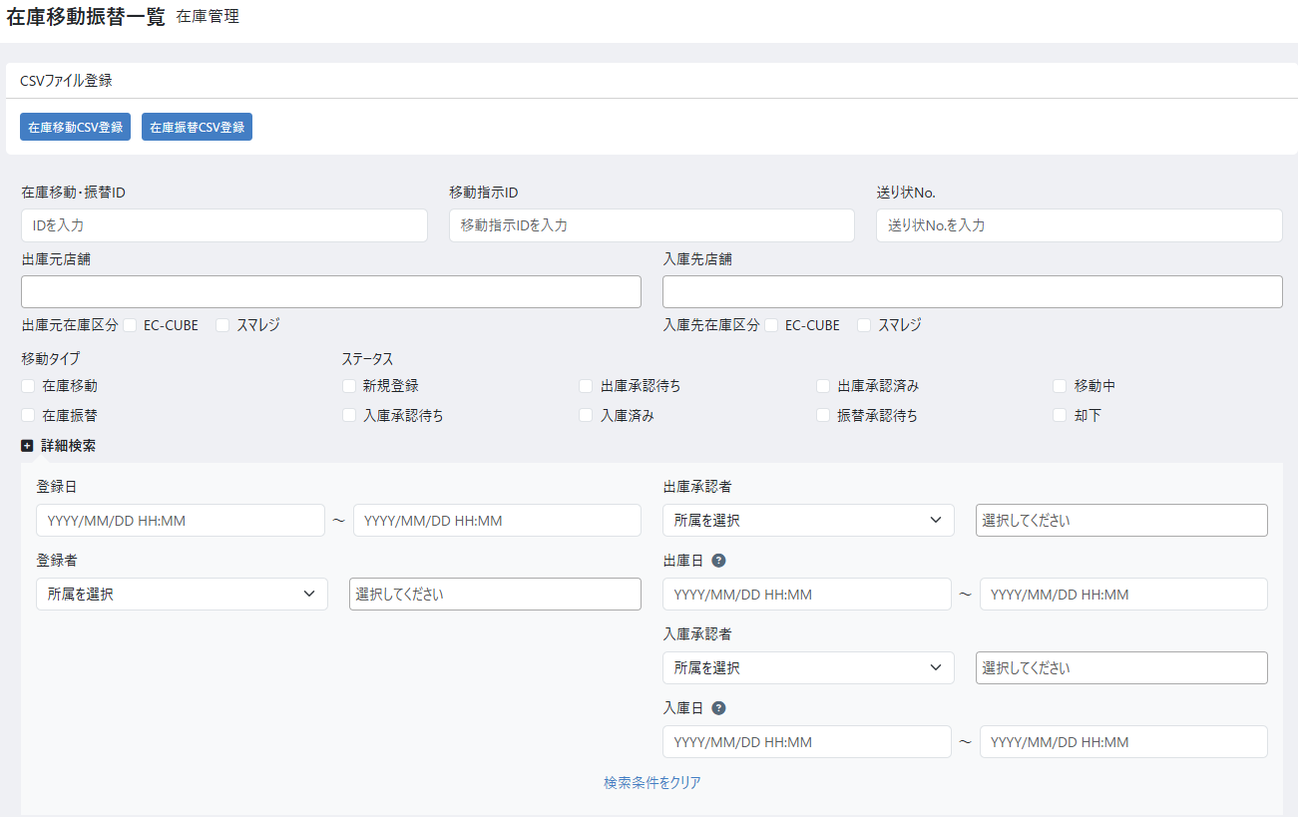
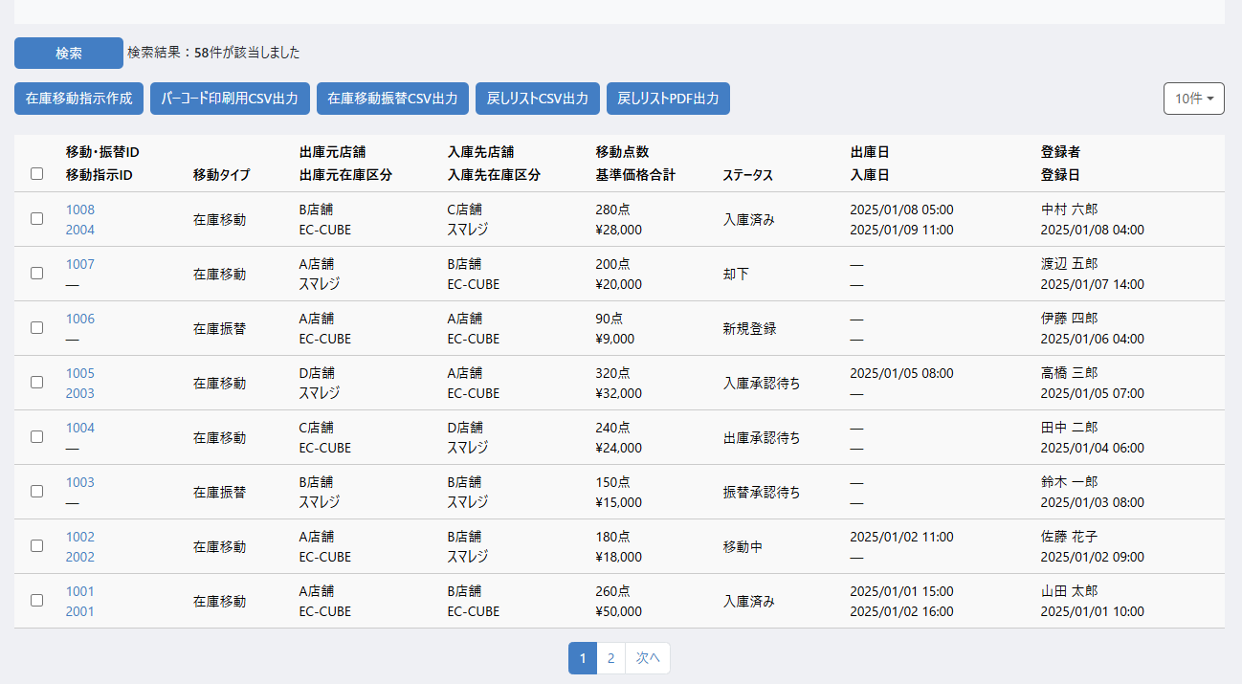
(1-1)
(1-2)
(2-1)
(2-2)
(2-3)
(2-4)
(2-5)
(2-6)
(2-7)
(2-8)
(2-9)
(3-1)
(3-3)
(3-4)
(3-5)
(3-7)
(3-8)
(3-10)
(4-1)
(4-2)
(4-3)
(4-4)
(4-5)
(4-6)
(4-7)
(4-8)
(5-1)
(5-2)
(5-3)
(5-4)
(5-5)
(5-6)
(5-7)
(5-8)
(5-9)
(5-10)
(5-11)
(5-12)
(5-13)
(5-14)
(5-15)
(3-2)
(3-6)
(3-9)

 | 処理概要 在庫移動振替一覧（検索・結果）画面

 |  | 在庫一覧画面（検索・結果）概要
 |  |  | ・ | 在庫移動・振替の一覧として機能する
 |  |  | ・ | 在庫移動・振替についてCSVを利用してそれぞれ一括登録できる
 |  |  | ・ | 選択した一覧の移動・振替について、各種CSVを出力することができる
 |  |  | ・ | 選択した一覧の移動について、在庫移動指示を作成することができる

 |  | CSVファイル登録
 |  |  | ・ | 在庫移動CSV登録ボタンを押下すると、在庫移動CSV登録モーダルが表示される
 |  |  |  | ・ | 在庫移動が登録されると、対象の在庫移動のステータスは新規登録となる
 |  |  |  |  | ・ | 機能ID: M04-22の在庫移動CSV登録のモーダルを表示
 |  |  | ・ | 在庫振替CSV登録ボタンを押下すると、在庫振替CSV登録モーダルが表示される
 |  |  |  | ・ | 在庫振替が登録されると、対象の在庫振替のステータスは振替承認待ちとなる
 |  |  |  |  | ・ | 機能ID: M04-22の在庫振替CSV登録のモーダルを表示

 |  | CSVファイル登録時のエラー挙動
 |  |  | ・ | CSVファイル登録時にエラーがあり登録が行われなかった場合、一覧画面上部のエラー表示エリアにエラー内容を表示
 |  |  | ・ | 検索項目および一覧の選択状態は失われない
 |  |  | ・ | 機能ID: M04-22の在庫移動CSV登録および在庫振替CSV登録モーダルの選択内容はリセットされる

 |  | 検索結果の表示
 |  |  | ・ | 検索ボタン押下後、検索が完了したらページを再描画し、検索結果の件数表示と、検索結果一覧を表示する
 |  |  | ・ | 一覧は在庫移動振替IDを降順として表示する

 |  | 移動指示作成について
 |  |  | ・ | 検索結果一覧テーブルで移動・振替をチェックした場合、チェックした移動・振替を対象に移動指示作成を行う
 |  |  | ・ | 移動指示の作成条件は以下とする
 |  |  |  | ①移動タイプが移動であること
 |  |  |  | ②選択された移動の出庫元店舗がすべて同一であること（在庫区分は同一でなくてもよい）
 |  |  |  | ③選択された移動の入庫先店舗がすべて同一であること（在庫区分は同一でなくてもよい）
 |  |  |  | ④ステータスが出庫承認済みであること
 |  |  |  | ⑤移動指示IDが未登録の移動であること
 |  |  | ・ | 上記の条件を満たしている場合、チェックされた移動をまとめて在庫移動指示を作成し、在庫移動指示一覧画面へ遷移する

 |  | 各種出力について
 |  |  | ・ | 検索結果一覧テーブルで移動・振替をチェックした場合、チェックした移動・振替を対象に出力を行う
 |  |  |  | ・ | バーコード印刷用CSV出力
 |  |  |  |  |  | ・ | 選択された移動について、機能ID: M04-30 バーコード貼替リストCSV出力の機能と同様の形式のCSV出力を行う
 |  |  |  |  |  |  |  | ※CSVレイアウトはM04-30 バーコード貼替リストCSV出力を参照
 |  |  |  |  |  | ・ | 移動かつ入庫先がスマレジ在庫である場合のみ出力を可能とする
 |  |  |  | ・ | 在庫移動振替CSV出力
 |  |  |  |  |  | ・ | 機能ID: M04-22のCSVを利用
 |  |  |  | ・ | 戻しリストCSV出力
 |  |  |  |  |  | ・ | 機能ID: M04-33のCSVを利用
 |  |  |  |  |  | ・ | 在庫移動である場合にのみ出力を可能とする
 |  |  |  |  |  | ・ | 入庫先の閾値を元にCSVは作成・出力される
 |  |  |  | ・ | 戻しリストPDF出力
 |  |  |  |  |  | ・ | 機能ID: M04-34のPDFを利用
 |  |  |  |  |  | ・ | 在庫移動である場合にのみ出力を可能とする
 |  |  |  |  |  | ・ | 入庫先の閾値を元にPDFは作成・出力される

 | 識別ID |  |  | ラベル |  |  |  |  | 書式・制限 |  | 必須 |  | 最大値 |  | 初期値 |  | 画面部品の説明 |  |  |  |  | 検索対象項目
 | CSVファイル登録 |  |  |  |  |  |  |  |  |  |  |  |  |  |  |  |  |  |  |  |  | 在庫移動 | 在庫振替
 | 1-1 |  |  | 在庫移動CSV登録 |  |  |  |  | ボタン |  | - |  | - |  | - |  |  |  |  |  |  | - | -
 | 1-2 |  |  | 在庫振替CSV登録 |  |  |  |  | ボタン |  | - |  | - |  | - |  |  |  |  |  |  | - | -
 | 検索条件
 | 2-1 |  |  | 在庫移動・振替ID |  |  |  |  | 数値 |  | - |  | - |  | - |  | 在庫移動・振替登録 編集（振替）の "識別ID1-1" 「在庫移動・振替ID」の検索に利用 |  |  |  |  | ○ | ○
 | 2-2 |  |  | 移動指示リストID |  |  |  |  | 数値 |  | - |  | - |  | - |  | 在庫移動指示リストの "識別ID1-1" 「移動指示ID」の検索に利用 |  |  |  |  | ○ | -
 | 2-3 |  |  | 送り状No. |  |  |  |  | 文字列 |  | - |  | - |  | - |  | 在庫移動・振替登録 編集（移動）の "識別ID3-13" 「送り状No.」の検索に利用 |  |  |  |  | ○ | -
 | 2-4 |  |  | 出庫元店舗 |  |  |  |  | 複数選択(セレクトボックス) |  | - |  | - |  | - |  | 在庫移動・振替登録 編集（振替）の "識別ID2-1" 「店舗」の検索に利用 在庫移動・振替登録 編集（移動）の "識別ID2-1" 「出庫元店舗」の検索に利用 |  |  |  |  | ○ | ○
 | 2-5 |  |  | 入庫先店舗 |  |  |  |  | 複数選択(セレクトボックス) |  | - |  | - |  | - |  | 在庫移動・振替登録 編集（振替）の "識別ID2-1" 「店舗」の検索に利用 在庫移動・振替登録 編集（移動）の "識別ID2-3" 「入庫先店舗」の検索に利用 |  |  |  |  | ○ | ○
 | 2-6 |  |  | 出庫元在庫区分 |  |  |  |  | チェックボックス |  | - |  | - |  | - |  | 在庫移動・振替登録 編集（振替）の "識別ID2-2" 「在庫区分」の検索に利用 在庫移動・振替登録 編集（移動）の "識別ID2-2" 「出庫元在庫区分」の検索に利用 |  |  |  |  | ○ | ○
 | 2-7 |  |  | 入庫先在庫区分 |  |  |  |  | チェックボックス |  | - |  | - |  | - |  | 在庫移動・振替登録 編集（振替）の "識別ID2-2" 「在庫区分」の検索に利用 在庫移動・振替登録 編集（移動）の "識別ID2-4" 「入庫先在庫区分」の検索に利用 |  |  |  |  | ○ | ○
 | 2-8 |  |  | 移動タイプ |  |  |  |  | チェックボックス |  | - |  | - |  | - |  | 在庫移動・振替登録 編集（振替）の "識別ID1-2"「移動タイプ選択」の検索に利用 選択肢：在庫振替、在庫移動 |  |  |  |  | ○ | ○
 | 2-9 |  |  | ステータス |  |  |  |  | チェックボックス |  | - |  | - |  | - |  | 在庫移動・振替登録 編集（振替）の "識別ID1-3" 「ステータス」の検索に利用 選択肢（振替）：振替承認待ち、却下、入庫完了 在庫移動・振替登録 編集（移動）の "識別ID1-3" 「ステータス」の検索に利用 選択肢（移動）：新規登録、出庫承認待ち、却下、出庫承認済み、移動中、入庫承認待ち、入庫完了 |  |  |  |  | ○ | ○
 | 詳細検索条件
 | 3-1 |  |  | 登録日(From) |  |  |  |  | 日付（yyyy/mm/dd） |  | - |  | - |  | - |  | 在庫移動・振替登録 編集（振替）の "識別ID1-4"「登録日」の検索に利用 期間の開始日、カレンダー選択機能あり |  |  |  |  | ○ | ○
 | 3-2 |  |  | 登録日(To) |  |  |  |  | 日付（yyyy/mm/dd） |  | - |  | - |  | - |  | 在庫移動・振替登録 編集（振替）の "識別ID1-4"「登録日」の検索に利用 期間の終了日、カレンダー選択機能あり |  |  |  |  | ○ | ○
 | 3-3 |  |  | 登録者 |  |  |  |  | 文字列 |  | - |  | - |  | - |  | 共通処理識別ID1-1, 1-2参照 在庫移動・振替登録 編集（振替）の "識別ID1-8" 「登録者」の検索に利用 |  |  |  |  | ○ | ○
 | 3-4 |  |  | 出庫承認者 |  |  |  |  | 文字列 |  | - |  | - |  | - |  | 共通処理識別ID1-1, 1-2参照 在庫移動・振替登録 編集（移動）の "識別ID1-10" 「出庫承認者」の検索に利用 |  |  |  |  | ○ | -
 | 3-5 |  |  | 出庫日(From) |  |  |  |  | 日付（yyyy/mm/dd） |  | - |  | - |  | - |  | 出庫日の検索に利用する期間の開始日 カレンダー選択機能あり |  |  |  |  | ○ | -
 | 3-6 |  |  | 出庫日(To) |  |  |  |  | 日付（yyyy/mm/dd） |  | - |  | - |  | - |  | 出庫日の検索に利用する期間の終了にち カレンダー選択機能あり |  |  |  |  | ○ | -
 | 3-7 |  |  | 振替・入庫承認者 |  |  |  |  | 文字列 |  |  |  |  |  |  |  | 共通処理識別ID1-1, 1-2参照 在庫移動・振替登録 編集（振替）の "識別ID1-9" 「承認者」の検索に利用 |  |  |  |  | ○ | ○
 | 3-8 |  |  | 入庫日(From) |  |  |  |  | 日付（yyyy/mm/dd） |  | - |  | - |  | - |  | 入庫日の検索に利用する期間の開始日 カレンダー選択機能あり |  |  |  |  | ○ | ○
 | 3-9 |  |  | 入庫日(To) |  |  |  |  | 日付（yyyy/mm/dd） |  | - |  | - |  | - |  | 入庫日の検索に利用する期間の終了にち カレンダー選択機能あり |  |  |  |  | ○ | ○
 | 3-10 |  |  | 検索条件をクリア |  |  |  |  | ボタン |  | - |  | - |  | - |  | 押下すると3-1~3-9の内容を空にする |  |  |  |  | - | -
 | ボタン表示グループ
 | 4-1 |  |  | 検索 |  |  |  |  | ボタン |  | - |  | - |  | - |  | 押下すると検索処理を実行する |  |  |  |  | - | -
 | 4-2 |  |  | 検索結果件数 |  |  |  |  | ラベル |  | - |  | - |  | - |  | 検索処理実行後の件数を表示する |  |  |  |  | - | -
 | 4-3 |  |  | 在庫移動指示作成 |  |  |  |  | ボタン |  | - |  | - |  | - |  | 在庫移動指示を作成する |  |  |  |  | - | -
 | 4-4 |  |  | バーコード印刷用CSV出力 |  |  |  |  | ボタン |  | - |  | - |  | - |  | バーコード印刷用CSVを出力する |  |  |  |  | - | -
 | 4-5 |  |  | 在庫移動振替CSV出力 |  |  |  |  | ボタン |  | - |  | - |  | - |  | 在庫移動振替CSVを出力する |  |  |  |  | - | -
 | 4-6 |  |  | 戻しリストCSV出力 |  |  |  |  | ボタン |  | - |  | - |  | - |  | 戻しリストCSVを出力する |  |  |  |  | - | -
 | 4-7 |  |  | 戻しリストPDF出力 |  |  |  |  | ボタン |  | - |  | - |  | - |  | 戻しリストPDFを出力する |  |  |  |  | - | -
 | 4-8 |  |  | 表示件数 |  |  |  |  | 単一選択 |  | - |  | - |  | 10件 |  | EC-CUBE標準のマスタデータ管理の最大ページ表示にて、設定されている表示件数の選択肢を表示する |  |  |  |  | - | -
 | 在庫移動・振替一覧
 | 5-1 |  |  | 移動・振替ID |  |  |  |  | ラベル |  | - |  | - |  | - |  | 在庫移動・振替登録 編集（振替）の "識別ID1-1" を表示 |  |  |  |  | - | -
 | 5-2 |  |  | 移動指示リストID |  |  |  |  | ラベル |  | - |  | - |  | - |  | 在庫移動指示リストの "識別ID1-1" を表示 |  |  |  |  | - | -
 | 5-3 |  |  | 移動タイプ |  |  |  |  | ラベル |  | - |  | - |  | - |  | 在庫移動・振替登録 編集（振替）の "識別ID1-2"を表示 |  |  |  |  | - | -
 | 5-4 |  |  | 出庫元店舗 |  |  |  |  | ラベル |  | - |  | - |  | - |  | 在庫移動・振替登録 編集（振替）の "識別ID2-1" 在庫移動・振替登録 編集（移動）の "識別ID2-1" を表示 |  |  |  |  | - | -
 | 5-5 |  |  | 出庫元在庫区分 |  |  |  |  | ラベル |  | - |  | - |  | - |  | 在庫移動・振替登録 編集（振替）の "識別ID2-2" 在庫移動・振替登録 編集（移動）の "識別ID2-2" を表示 |  |  |  |  | - | -
 | 5-6 |  |  | 入庫先店舗 |  |  |  |  | ラベル |  | - |  | - |  | - |  | 在庫移動・振替登録 編集（振替）の "識別ID2-1" 在庫移動・振替登録 編集（移動）の "識別ID2-3" を表示 |  |  |  |  | - | -
 | 5-7 |  |  | 入庫先在庫区分 |  |  |  |  | ラベル |  | - |  | - |  | - |  | 在庫移動・振替登録 編集（振替）の "識別ID2-2" 在庫移動・振替登録 編集（移動）の "識別ID2-4" を表示 |  |  |  |  | - | -
 | 5-8 |  |  | 移動点数 |  |  |  |  | ラベル |  | - |  | - |  | - |  | 各在庫移動・振替の持つ移動点数 |  |  |  |  | - | -
 | 5-9 |  |  | 基準価格合計 |  |  |  |  | ラベル |  | - |  | - |  | - |  | 各在庫移動・振替の持つ基準価格の合計 |  |  |  |  | - | -
 | 5-10 |  |  | ステータス |  |  |  |  | ラベル |  | - |  | - |  | - |  | 在庫移動・振替登録 編集（振替）の "識別ID1-3" 在庫移動・振替登録 編集（移動）の "識別ID1-3" を表示 |  |  |  |  | - | -
 | 5-11 |  |  | 出庫日時 |  |  |  |  | ラベル |  | - |  | - |  | - |  | 在庫移動・振替登録 編集（振替）の "識別ID4-1" を表示 |  |  |  |  | - | -
 | 5-12 |  |  | 入庫日時 |  |  |  |  | ラベル |  | - |  | - |  | - |  | 在庫移動・振替登録 編集（振替）の "識別ID1-6"（入庫完了の場合のみ） 在庫移動・振替登録 編集（移動）の "識別ID4-2" を表示 |  |  |  |  | - | -
 | 5-13 |  |  | 登録者 |  |  |  |  | ラベル |  | - |  | - |  | - |  | 在庫移動・振替登録 編集（振替）の "識別ID1-8"を表示 |  |  |  |  | - | -
 | 5-14 |  |  | 登録日 |  |  |  |  | ラベル |  | - |  | - |  | - |  | 庫移動・振替登録 編集（振替）の "識別ID1-4"を表示 |  |  |  |  | - | -
 | 5-15 |  |  | ページング |  |  |  |  | リンク |  | - |  | - |  | - |  | 選択したページへ遷移する |  |  |  |  | - | -

在庫移動・振替登録 編集 (移動)
ドキュメント名 |  |  |  |  |  |  |  | 在庫管理 基本設計 |  |  |  |  |  |  | セクション
プロジェクト名 |  |  |  |  |  |  |  | サイトリニューアル |  |  |  |  |  |  | 作成者 |  |  | 堀部 |  | 作成日 | 2025-08-25 | 更新者 | 石川 | 更新日 | 2026-02-06

機能No |  |  | M04-09 |  |  |  |  | 機能名 |  |  |  | 在庫移動・振替登録 編集（移動１（新規）） |  |  |  |  |  |  |  | 概要

 | レイアウト図 初期登録画面
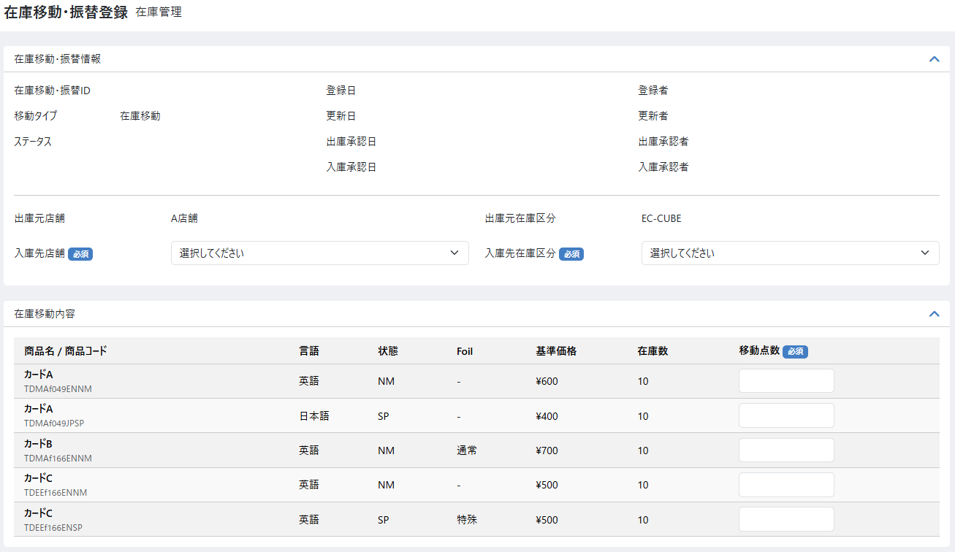
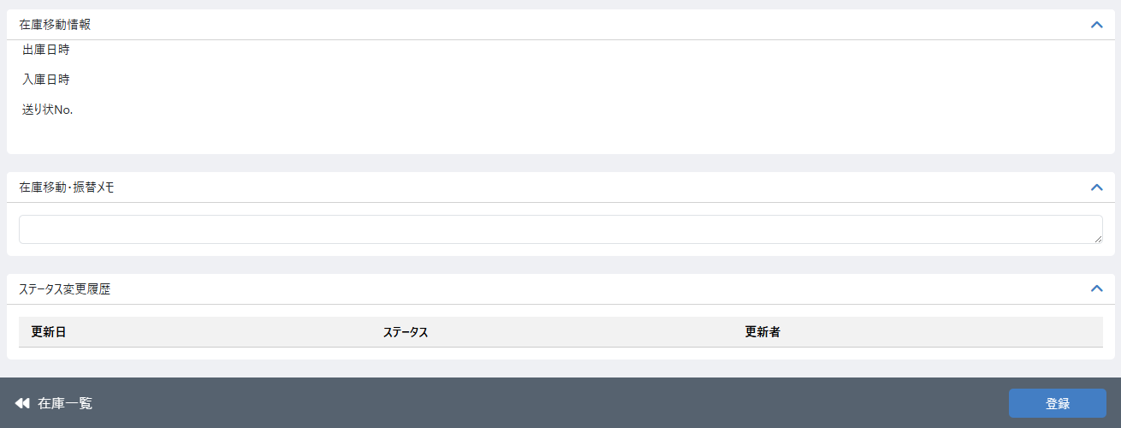

（1-1）
（1-4）
（1-8）

（1-2）
（1-5）
（1-9）
（1-3）
（1-6）
（1-10）

（1-7）
（1-11）

（2-1）
（2-3）

（2-2）
（2-4）

（3-1）
（3-2）
（3-3）
（3-4）
（3-5）
（3-6）

（4-1）

（4-2）
（4-3）

（5-1）

（6-1）
（6-2）
（6-3）

（7-1）
（7-2）

 | 処理概要 初期登録画面

 |  | 初期登録画面概要
 |  |  | ・ | 在庫検索一覧画面から任意の商品在庫を選択し、在庫検索一覧画面の「在庫移動登録」ボタンを押下すると、選択商品在庫を移動対象とし、この画面（在庫移動登録の初期画面）へ遷移する
 |  |  | ・ | 選択した商品に対して、移動点数を入力して登録を行う
 |  |  | ・ | 登録後、ステータスは新規作成となり、移動対象の商品の在庫が移動点数分減る

アクション
ステータス
入庫先
NG
新規
登録
ピック
欠品
登録
出庫
承認
発送
手続き
着荷
入庫
承認
差分
通知
新規
登録
出庫
承認待ち
却下
出庫
承認済み
移動中
入庫
完了
入庫
承認待ち
NG
差分
登録
 |  | 移動登録ステータス遷移
 |  |  | ・ | 店舗間移動フロー
新規登録画面

アクション
ステータス
新規
登録
ピック
欠品
登録
新規
登録
入庫
完了
 |  |  | ・ | 店舗内移動フロー
新規登録画面

 |  | 入庫先
 |  |  | ・ | 入庫先店舗を出庫先店舗と同一の選択を行った場合、入庫先区分の初期値を出庫先区分ではない方の区分とする
 |  |  | ・ | 入庫先店舗を出庫先店舗と異なる選択を行った場合、入庫先区分の初期値を出庫先区分の区分とする

 |  | 権限制御
 |  |  | ・ | 0201_基本設計仕様書(システム設定).xlsxの権限制御シート（機能ID: M11-03）の「2.編集可能店舗処理」に応じた権限制御が行われる

 |  | 在庫の変更処理について
 |  |  | ・ | 新規登録時の在庫減算や入庫承認時の在庫加算の際に、注文処理などと同時に処理が行われロックが取得できずエラーとなるような場合は
 |  |  |  | 一部の在庫のみ更新するのではなく、全件更新せず処理をロールバックする
 |  |  |  | ・ | 再実行する旨の文言を表示する（画面上部のエラー表示部分にエラーを表示）
 |  |  |  | ・ | 在庫数が満たない場合にはその旨の文言を表示する（画面上部のエラー表示部分にエラーを表示）

 |  | 移動タイプ
 |  |  | ・ | 出庫元店舗と出庫元在庫区分は、在庫検索一覧画面で「在庫移動登録」ボタンを押下してこの画面に遷移してくる際に在庫検索一覧画面で選択したデータから取得する
 |  |  |  | ・ | 移動タイプは「在庫移動」で固定となる

 |  | 在庫移動対象について
 |  |  | ・ | 店舗間での在庫移動が可能とする
 |  |  |  | ・ | 本店内（本店の扱いについての設定に応じた）の移動の場合は「店舗内」移動フローとする
 |  |  |  |  | ※店舗設定の店舗種別が本店であれば本店の扱いとする
 |  |  | ・ | 出庫元と入庫先で異なる区分を指定可能
 |  |  | ・ | 同一店舗内も移動可能とする。自店舗内移動の場合のみ別区分を選択可能とする。
 |  |  |  |  | 例）同一店舗内にてショーケース品（スマレジ在庫）からEC在庫（EC-CUBE）への移動

 |  | 登録処理
 |  |  | ・ | 登録ボタン押下後に確認モーダルを表示し、登録するボタンを押下することで在庫移動情報、在庫移動対象商品の登録を行う
 |  |  | ・ | 入力チェック（必須、書式、文字数チェック以外）は以下とする
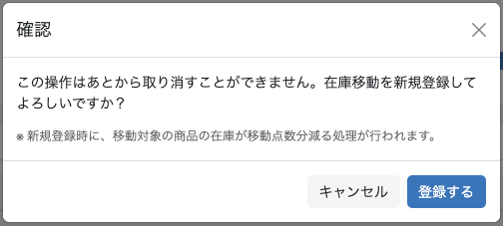
 |  |  |  | ・ | 出庫元店舗と入庫先店舗が同じになる場合
 |  |  |  |  | ・ | 入庫先在庫区分が出庫先在庫区分と同じ場合はエラーとする
 |  |  |  | ・ | 移動点数
 |  |  |  |  | ・ | 値が入力されていない場合はエラーとする
 |  |  |  |  | ・ | 入力された値が現在の在庫よりも多かった場合はエラーとする
 |  |  |  |  | ・ | 入力された値が上限値を超えた場合はエラーとする
 |  |  | ・ | 在庫移動情報のステータスは新規登録とする
 |  |  | ・ | 在庫移動情報について、以下の項目を保存する

 |  |  |  |  | 項目 |  |  |  |  |  | 内容
 |  |  |  |  | 在庫移動・振替ID |  |  |  |  |  | 在庫移動・振替のID
 |  |  |  |  | 移動タイプ |  |  |  |  |  | 在庫移動（固定）
 |  |  |  |  | ステータス |  |  |  |  |  | 新規登録
 |  |  |  |  | 登録日、登録者 |  |  |  |  |  | 登録日：登録ボタン押下時の日時 登録者：登録ボタン押下時のユーザー名
 |  |  |  |  | 出庫元店舗、出庫元在庫区分 |  |  |  |  |  | 在庫検索一覧画面で選択した店舗、在庫区分
 |  |  |  |  | 入庫元店舗、入庫元在庫区分 |  |  |  |  |  | 入力内容
 |  |  |  |  | 在庫移動・振替メモ |  |  |  |  |  | 入力内容

 |  |  |  | ・ | ステータス変更履歴を登録する（更新日、更新者、ステータス）
 |  |  |  |  | ・ | 上記の保存項目に従って更新日、更新者、ステータスを変更
 |  |  |  |  |  | ・ | 更新日は登録日を更新者は登録者の値をそれぞれ利用する
 |  |  | ・ | 在庫移動対象商品について、以下の項目を保存する

 |  |  |  |  | 項目 |  |  |  |  |  | 内容
 |  |  |  |  | 商品コード |  |  |  |  |  | 登録ボタン押下時の商品コード
 |  |  |  |  | 商品名 |  |  |  |  |  | 登録ボタン押下時の商品名
 |  |  |  |  | 基準価格 |  |  |  |  |  | 登録ボタン押下時の基準価格
 |  |  |  |  | 在庫数 |  |  |  |  |  | 登録ボタン押下時の在庫数
 |  |  |  |  | 移動点数 |  |  |  |  |  | 入力値
 |  |  |  |  | 出庫総原価 |  |  |  |  |  | 移動後商品の仕入総価格として利用するため 出庫総原価を計算する

 |  |  | ・ | 入力された移動点数分、在庫移動対象商品の在庫と総原価を減らし、在庫変動履歴を登録する
 |  |  |  | ・ | ピックの時点で、在庫が売れたりしないよう、先に移動点数分在庫を減らす
 |  |  |  | ・ | 在庫変動履歴の登録については「別添資料_在庫変動時の履歴作成について」シートを参照
 |  |  | ・ | 登録後は登録した在庫移動・振替登録 編集（移動２（ピック時））の画面へ遷移する

 | 識別ID |  |  | ラベル |  |  |  |  |  |  | 書式・制限 |  |  | 必須 |  | 最大値 |  |  | 初期値 |  | 画面部品の説明
 | 在庫移動・振替情報
 | 1-1 |  |  | 在庫移動・振替ID |  |  |  |  |  |  | ラベル |  |  | - |  | - |  |  | - |  | 在庫移動・振替登録 編集（振替）の "識別ID1-1" と同様に 新規登録時は非表示とする、登録後自動採番された値を表示
 | 1-2 |  |  | 移動タイプ選択 |  |  |  |  |  |  | ラベル |  |  | - |  | - |  |  | - |  | 在庫移動・振替登録 編集（振替）の "識別ID1-2" と同様に 「在庫移動」を表示する
 | 1-3 |  |  | ステータス |  |  |  |  |  |  | ラベル |  |  | - |  | - |  |  | - |  | 在庫移動・振替登録 編集（振替）の "識別ID1-3" と同様に 新規登録時は非表示とする
 | 1-4 |  |  | 登録日 |  |  |  |  |  |  | ラベル |  |  | - |  | - |  |  | - |  | 在庫移動・振替登録 編集（振替）の "識別ID1-4" と同様に 新規登録時は非表示とする
 | 1-5 |  |  | 更新日 |  |  |  |  |  |  | ラベル |  |  | - |  | - |  |  | - |  | 在庫移動・振替登録 編集（振替）の "識別ID1-5" と同様に 新規登録時は非表示とする
 | 1-6 |  |  | 出庫承認日 |  |  |  |  |  |  | ラベル |  |  | - |  | - |  |  | - |  | 店舗間移動において、出庫処理が行われた際の情報を表示
 | 1-7 |  |  | 入庫承認日 |  |  |  |  |  |  | ラベル |  |  | - |  | - |  |  | - |  | 在庫移動・振替登録 編集（振替）の "識別ID1-7" と同様に 店舗間移動において、入庫処理が行われた際の情報を表示
 | 1-8 |  |  | 登録者 |  |  |  |  |  |  | ラベル |  |  | - |  | - |  |  | - |  | 在庫移動・振替登録 編集（振替）の "識別ID1-8" と同様に 新規登録時は非表示とする
 | 1-9 |  |  | 更新者 |  |  |  |  |  |  | ラベル |  |  | - |  | - |  |  | - |  | 在庫移動・振替登録 編集（振替）の "識別ID1-9" と同様に 新規登録時は非表示とする
 | 1-10 |  |  | 出庫承認者 |  |  |  |  |  |  | ラベル |  |  | - |  | - |  |  | - |  | 店舗間移動において、出庫処理が行われた際の情報を表示
 | 1-11 |  |  | 入庫承認者 |  |  |  |  |  |  | ラベル |  |  | - |  | - |  |  | - |  | 在庫移動・振替登録 編集（振替）の "識別ID1-11" と同様に 入庫処理が行われた際の情報を表示
 | 入出庫基本情報
 | 2-1 |  |  | 出庫元店舗 |  |  |  |  |  |  | ラベル |  |  | - |  | - |  |  | - |  | 在庫検索一覧で選択した在庫の店舗を表示する
 | 2-2 |  |  | 出庫元在庫区分 |  |  |  |  |  |  | ラベル |  |  | - |  | - |  |  | - |  | 在庫検索一覧で選択した在庫の在庫区分を表示する 表示項目は、”EC-CUBE”、”スマレジ”のいずれか
 | 2-3 |  |  | 入庫先店舗 |  |  |  |  |  |  | 単一選択(セレクトボックス) |  |  | ○ |  | - |  |  | 出庫元店舗 |  | 店舗一覧から取得し選択肢とする
 | 2-4 |  |  | 入庫先在庫区分 |  |  |  |  |  |  | 単一選択(セレクトボックス) |  |  | ○ |  | - |  |  | - |  | 選択肢は、”EC-CUBE”、”スマレジ”のいずれか
 | 在庫移動・振替内容
 | 3-1 |  |  | 商品名/商品コード |  |  |  |  |  |  | ラベル |  |  | - |  | - |  |  | - |  | 在庫一覧画面で選択された商品コードに紐づく商品名を表示 英語商品であっても日本語商品名を表示
 | 3-2 |  |  | 言語 |  |  |  |  |  |  | ラベル |  |  | - |  | - |  |  | - |  | 日本語、英語などマスタ名を表示
 | 3-3 |  |  | 状態 |  |  |  |  |  |  | ラベル |  |  | - |  | - |  |  | - |  | NM、SPなどマスタ名を表示
 | 3-4 |  |  | Foil |  |  |  |  |  |  | ラベル |  |  | - |  | - |  |  | - |  | Foilなしの場合はハイフンを表示
 | 3-5 |  |  | 基準価格 |  |  |  |  |  |  | ラベル |  |  | - |  | - |  |  | - |  | ￥マーク付きで表示
 | 3-6 |  |  | 在庫数 |  |  |  |  |  |  | ラベル |  |  | - |  | - |  |  | - |  | 移動元の在庫数
 | 3-7 |  |  | 移動点数 |  |  |  |  |  |  | 数値（整数） |  |  | ○ |  | 1～1000000 |  |  | - |  | 移動点数を入力
 | 在庫移動情報
 | 4-1 |  |  | 出庫日時 |  |  |  |  |  |  | ラベル |  |  | - |  | - |  |  | - |  | 在庫移動出庫時の日時を表示
 | 4-2 |  |  | 入庫日時 |  |  |  |  |  |  | ラベル |  |  | - |  | - |  |  | - |  | 在庫移動入庫時の日時を表示
 | 4-2 |  |  | 送り状No. |  |  |  |  |  |  | ラベル |  |  | - |  | - |  |  | - |  | 在庫移動出庫処理時の送り状の番号
 | メモ
 | 5-1 |  |  | 在庫移動・振替メモ |  |  |  |  |  |  | 全角・半角 |  |  | - |  | 65535byte |  |  | - |  | メモの入力は入庫完了以外のステータスで登録可能
 | ステータス変更履歴
 | 6-1 |  |  | 更新日 |  |  |  |  |  |  | ラベル |  |  | - |  | - |  |  | - |  | 各種ステータス更新時の日時を履歴として表示
 | 6-2 |  |  | ステータス |  |  |  |  |  |  | ラベル |  |  | - |  | - |  |  | - |  | 各種ステータス更新時のステータスを履歴として表示
 | 6-3 |  |  | 更新者 |  |  |  |  |  |  | ラベル |  |  | - |  | - |  |  | - |  | 各種ステータス更新時の更新者を履歴として表示
 | フッター
 | 7-1 |  |  | 在庫一覧 |  |  |  |  |  |  | リンク |  |  | - |  | - |  |  | - |  | 初期登録画面には在庫一覧検索画面からしか遷移しないため、在庫一覧検索画面の検索条件および商品選択状態を維持したまま在庫一覧検索画面へ遷移する
 | 7-2 |  |  | 登録 |  |  |  |  |  |  | ボタン |  |  | - |  | - |  |  | - |  | 在庫移動登録処理を行う

 | レイアウト図 ピック・出庫承認申請画面
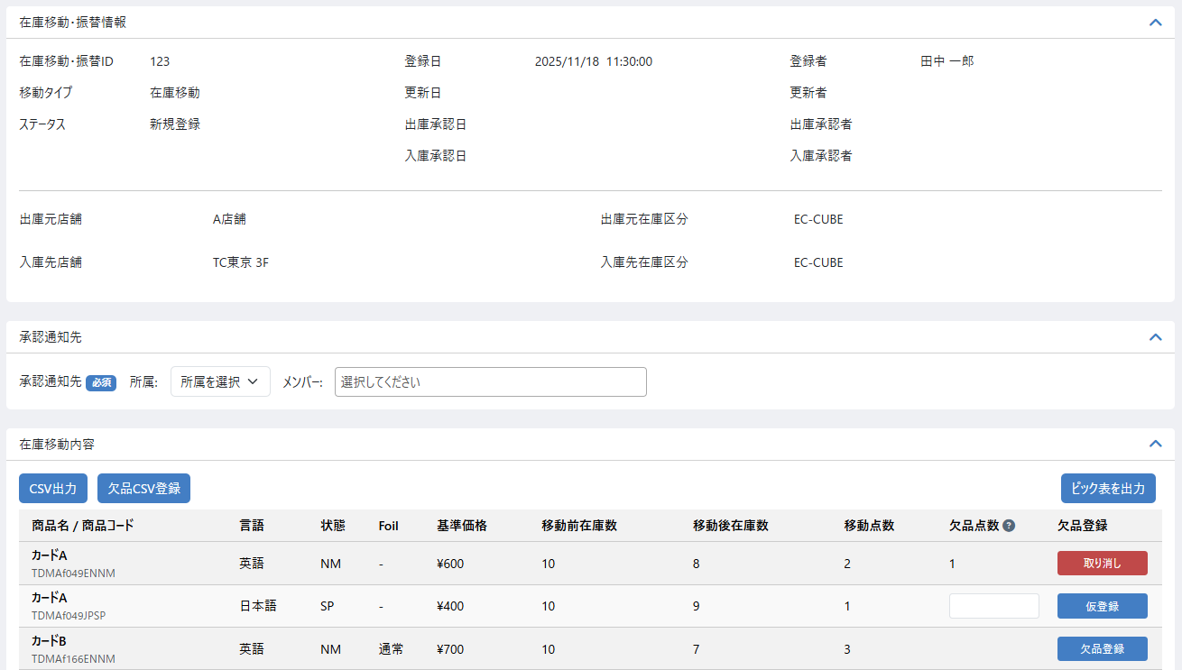
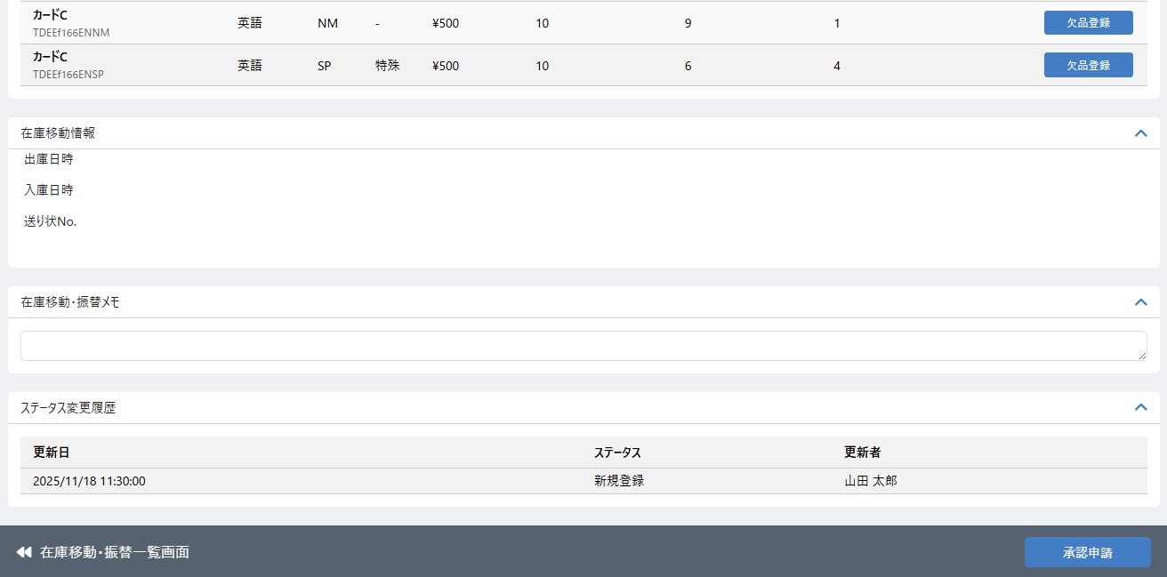

（8-1）
（8-2）

（3-12）

（3-13）

（7-3）
（7-4）

 | 処理概要 ピック・出庫処理申請画面

 |  | ピック画面概要
 |  |  | ・ | 「在庫移動・振替検索一覧」画面から任意の移動を選択し、この画面（在庫移動ピックの画面）へ遷移する
 |  |  | ・ | 「在庫移動登録」画面からボタンを押下し、この画面（在庫移動ピックの画面）へ遷移する
 |  |  | ・ | 選択した商品に対して、欠品点数を入力し、設定された承認通知先へ承認申請を行う
 |  |  | ・ | 承認申請後、ステータスは出庫承認待ちとなる

アクション
ステータス
入庫先
NG
新規
登録
ピック
欠品
登録
出庫
承認
発送
手続き
着荷
入庫
承認
差分
通知
新規
登録
出庫
承認待ち
却下
出庫
承認済み
移動中
入庫
完了
入庫
承認待ち
NG
差分
登録
 |  | 移動登録ステータス遷移
 |  |  | ・ | 店舗間移動フロー
ピック画面

アクション
ステータス
新規
登録
ピック
欠品
登録
新規
登録
入庫
完了
 |  |  | ・ | 店舗内移動フロー
ピック画面

 |  | 権限制御
 |  |  | ・ | 0201_基本設計仕様書(システム設定).xlsxの権限制御シート（機能ID: M11-03）の「2.編集可能店舗処理」に応じた権限制御が行われる

 |  | ステータス
 |  |  | ・ | 在庫移動情報のステータスは新規登録とする

 |  | 各種出力について
 |  |  |  | ・ | CSV出力
 |  |  |  |  |  | ・ | 在庫移動対象の全商品について欠品CSV登録に利用するためのCSVを出力する
 |  |  |  |  |  | ・ | CSVのレイアウトはこのシート内の「移動対象商品CSV出力」に記載
 |  |  |  |  |  | ・ | CSVのソート順は在庫移動戻しリストPDF（機能ID: M04-39）と同様とする
 |  |  |  | ・ | 欠品CSV登録
 |  |  |  |  |  | ・ | 在庫移動内容の欠品点数をCSVで登録する
 |  |  |  |  |  | ・ | CSV登録処理が完了後、在庫移動内容はCSVの内容に応じて欠品点数が仮登録状態となり一覧で確認できる
 |  |  |  |  |  | ・ | モーダルの内容とCSVのレイアウトはこのシート内の「レイアウト図 欠品CSV登録モーダル」に記載
 |  |  |  | ・ | ピック表を出力
 |  |  |  |  |  | ・ | 移動対象のCSVを出力ボタンを押下すると在庫移動・振替内容の対象商品の一覧をPDF出力する
 |  |  |  |  |  |  | ・ | 在庫移動戻しリストPDF（機能ID: M04-39）
 |  |  |  |  |  |  |  | ※ タイトルをピック表に変更し、金額閾値は出庫元の閾値で出力する

 |  | 通知先
 |  |  | ・ | 店舗間移動でのみ通知先を設定
 |  |  |  | ・ | 承認通知先は必須入力とし、承認通知先で選択されたユーザに承認通知メールを送信する
 |  |  |  |  | ・ | 承認通知先はデータベースには保存しない

 |  | 欠品登録ボタン
 |  |  | ・ | 入力された欠品点数が移動点数より少ない正の整数の場合に欠品登録ボタンは活性状態となり押下できる
 |  |  | ・ | 欠品登録ボタンを押下すると入力された欠品点数が仮登録され、欠品登録ボタンは取り消しボタンへ変化する
 |  |  | ・ | 仮登録された値は承認申請処理の際に欠品点数として利用される

 |  | 取り消しボタン
 |  |  | ・ | 取り消しボタンを押下すると仮登録された欠品点数を取り消す
 |  |  | ・ | 取り消しボタンを押下すると入力された欠品点数削除され、取り消しボタンは欠品登録ボタンへ変化する

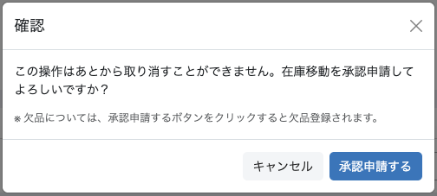
 |  | 承認申請処理
 |  |  | ・ | 承認申請ボタン押下時
 |  |  |  | ・ | 入力チェック（必須、書式、文字数チェック以外）は以下とする
 |  |  |  |  | ・ | 承認通知先の所属とメンバーの値がない場合はエラーとする
 |  |  |  |  | ・ | 欠品点数が移動点数より多い場合はエラーとする
 |  |  |  | ・ | 入力チェックを満たした場合、承認申請確認モーダルを表示する
 |  |  | ・ | 承認申請するボタン押下時
 |  |  |  | ・ | 在庫移動情報、在庫移動対象商品とその欠品点数の登録申請を行う
 |  |  |  | ・ | 仮登録された欠品情報に元づいて対象の商品の欠品登録を行う
 |  |  |  | ・ | 承認通知先で選択されたユーザに承認通知メールを送信する
 |  |  |  | ・ | 在庫移動情報について、以下の項目を保存する

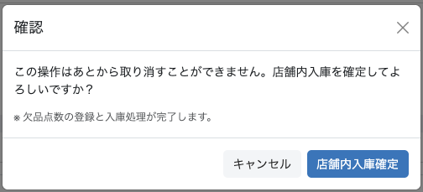
 |  |  |  |  | 項目 |  |  |  |  |  | 内容
 |  |  |  |  | ステータス |  |  |  |  |  | 店舗間移動：出庫承認待ち 店舗内移動：入庫完了
 |  |  |  |  | 更新日、更新者 |  |  |  |  |  | 承認申請するボタンまたは店舗内入庫確定ボタン押下時の情報に基づく 更新日：日時 更新者：ユーザー名

 |  |  |  | ・ | ステータス変更履歴を登録する（更新日、更新者、ステータス）
 |  |  |  |  | ・ | 上記の保存項目に従って更新日、更新者、ステータスを変更
 |  |  | ・ | 在庫移動対象商品について、以下の項目を保存する

 |  |  |  |  | 項目 |  |  |  |  |  | 内容
 |  |  |  |  | 欠品点数 |  |  |  |  |  | 入力値（仮登録された値）
 |  |  |  |  | 欠品登録者 |  |  |  |  |  | 承認申請するボタン押下時のユーザー 店舗内入庫確定ボタン押下時のユーザー

 |  |  | ・ | ステータス変更履歴を登録する（更新日、更新者、ステータス）
 |  |  |  | ・ | 更新日、更新者、ステータスについては承認申請処理の在庫移動情報の保存項目を利用
 |  |  | ・ | 承認申請後の遷移
 |  |  |  | ・ | 店舗間移動の場合は、在庫移動・振替登録 編集（移動３（出庫承認））の画面へ遷移する
 |  |  |  | ・ | 店舗内移動の場合は、在庫移動・振替登録 編集（移動６（完了））の画面へ遷移する

 |  | 在庫移動に伴う履歴登録について
 |  |  | ・ | 0202_基本設計仕様書(在庫管理機能)_元仕様バックアップの別添付資料_変動時の履歴作成についての2.在庫変動のタイミング別の機能と履歴登録例についてを参考とする
 |  |  |  | ・ | 以下の要領で在庫移動に伴う履歴登録を行う
 |  |  |  |  | ・ | 申請時の処理
 |  |  |  |  |  | ・ | 欠品がある場合は欠品登録する
 |  |  |  |  | ・ | 店舗内入庫の処理
 |  |  |  |  |  | ・ | [登録時]出庫総原価を仕入れの総原価とする
 |  |  |  |  |  | ・ | 欠品がある場合は [登録時]出庫総原価 × （（移動数 - 欠品数）/ 移動数）の値を仕入れの総原価とする

 |  | 入荷通知
 |  |  | ・ | 却下に伴う在庫の戻しでは入荷通知は行わない
 |  |  | ・ | 店舗内移動時の入荷通知は行う（共通処理シート3.入荷通知処理参照）

 | 識別ID |  |  | ラベル |  |  |  |  |  |  | 書式・制限 |  |  | 必須 |  | 最大値 |  |  | 初期値 |  | 画面部品の説明
 | 承認通知先
 | 8-1 |  |  | 承認通知先（所属選択） |  |  |  |  |  |  | 単一選択(セレクトボックス) |  |  | - |  | - |  |  | - |  | ※ 店舗間移動時は必須 共通処理識別ID1-1参照 表示内容については下記条件を追加とする 編集している在庫を保持している店舗の所属マスターデータから取得し選択肢とする
 | 8-2 |  |  | 承認通知先（メンバー選択） |  |  |  |  |  |  | 複数選択(セレクトボックス) |  |  | - |  | - |  |  | - |  | ※ 店舗間移動時は必須 共通処理識別ID1-2参照 承認を行う担当者にメール通知を送るために、対象メンバーを選択するためのフォーム
 | 在庫移動・振替内容
 | 3-10 |  |  | CSV出力 |  |  |  |  |  |  | ボタン |  |  | - |  | - |  |  | - |  | 移動対象の全商品をCSV出力する
 | 3-11 |  |  | 欠品CSV登録 |  |  |  |  |  |  | ボタン |  |  | - |  | - |  |  | - |  | 移動対象の商品に欠品があった場合、欠品の登録を行う
 | 3-12 |  |  | ピック表を出力 |  |  |  |  |  |  | ボタン |  |  | - |  | - |  |  | - |  | 在庫移動・振替内容の対象商品の一覧をCSV出力する 在庫移動戻しリストPDF（機能ID: M04-39） ※ タイトルをピック表に変更 ※ 金額閾値は出庫元の閾値で出力する
 | 3-13 |  |  | 移動前在庫数 |  |  |  |  |  |  | ラベル |  |  | - |  | - |  |  | - |  | 新規登録時の在庫数
 | 3-14 |  |  | 移動後在庫数 |  |  |  |  |  |  | ラベル |  |  | - |  | - |  |  | - |  | 移動前在庫数から移動点数を引いた値
 | 3-15 |  |  | 移動点数 |  |  |  |  |  |  | ラベル |  |  | - |  | - |  |  | - |  | 新規登録時の移動点数
 | 3-16 |  |  | 欠品点数 |  |  |  |  |  |  | 数値（整数） |  |  | - |  | 1～1000000 |  |  | - |  | 移動点数よりも大きい数を登録した場合はエラーとする
 | 3-17 |  |  | 欠品登録・取り消し |  |  |  |  |  |  | ボタン |  |  | - |  | - |  |  | - |  | 欠品点数を仮登録または取り消しする ※ 仮登録された値は承認申請処理の際に欠品点数の値として利用
 | フッター
 | 7-3 |  |  | 在庫移動・振替一覧画面 |  |  |  |  |  |  | ボタン |  |  | - |  | - |  |  | - |  | 在庫移動・振替一覧画面へ遷移する
 | 7-4 |  |  | 承認申請 or 店舗内入庫確定 |  |  |  |  |  |  | ボタン |  |  | - |  | - |  |  | - |  | 店舗間（承認申請）：在庫移動の出庫承認申請処理を行う 店舗内（店舗内入庫確定）：入庫完了（完了）処理を行う

 | 移動対象商品CSV出力
 | 識別ID |  |  | 項目名 |  |  |  |  |  |  | 説明
 | 1 |  |  | 商品コード
 | 2 |  |  | 商品名
 | 3 |  |  | 移動点数
 | 4 |  |  | 欠品点数 |  |  |  |  |  |  | 欠品ＣＳＶ登録のためのカラム、出力時は何も出力しない

 | レイアウト図 欠品CSV登録モーダル
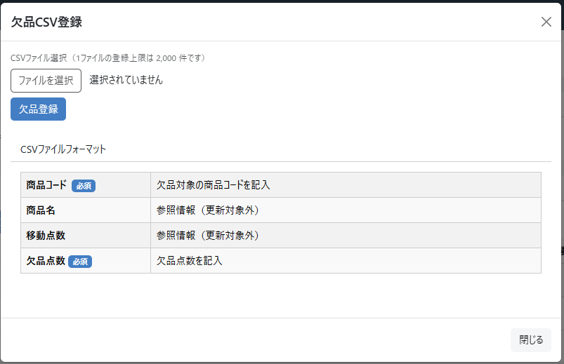

 | 登録CSV
 | 識別ID |  |  | 項目名 |  |  |  |  |  |  | 主キー |  | 書式・制限 |  | 必須 |  | 最大文字数 または最大値 |  | 入力例 |  | 説明
 | 1 |  |  | 商品コード |  |  |  |  |  |  | ○ |  | 文字列 |  | ○ |  | 255 |  | ABCD1234 |  | 欠品対象の商品コードを記入
 | 2 |  |  | 商品名 |  |  |  |  |  |  |  |  | - |  |  |  |  |  |  |  | 参照情報であり、更新の対象ではない
 | 3 |  |  | 移動点数 |  |  |  |  |  |  |  |  | - |  |  |  |  |  |  |  | 参照情報であり、更新の対象ではない
 | 4 |  |  | 欠品点数 |  |  |  |  |  |  |  |  | 数値 |  |  |  | 1～99999999 |  | 1 |  | 何も入力がない場合は更新を行わない 数値が入力された場合は入力された数値で欠品数を更新する

 | レイアウト図 出庫承認画面
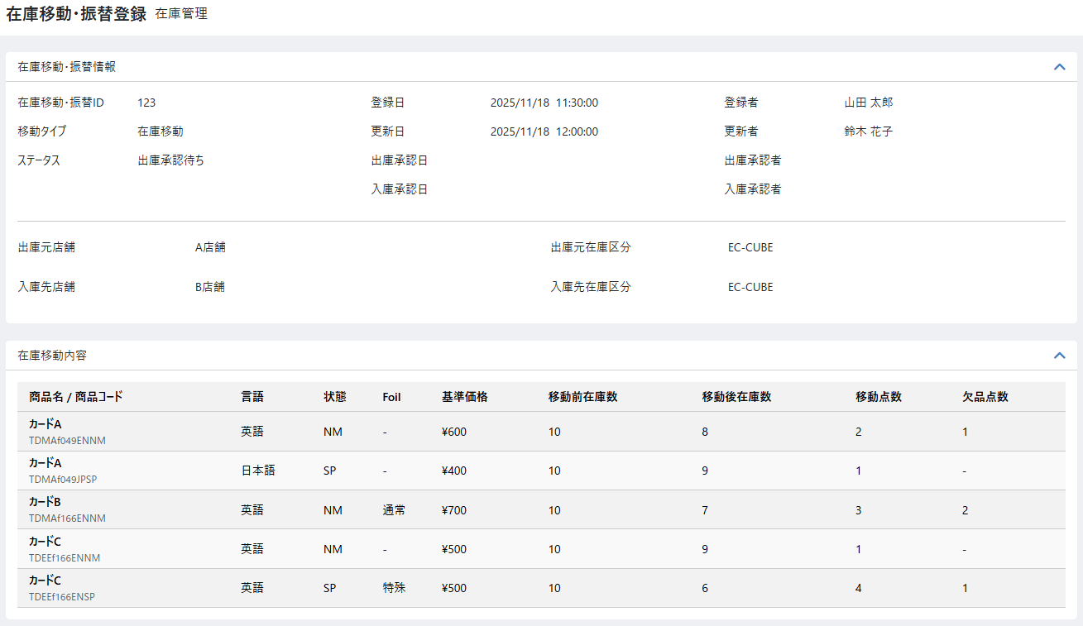
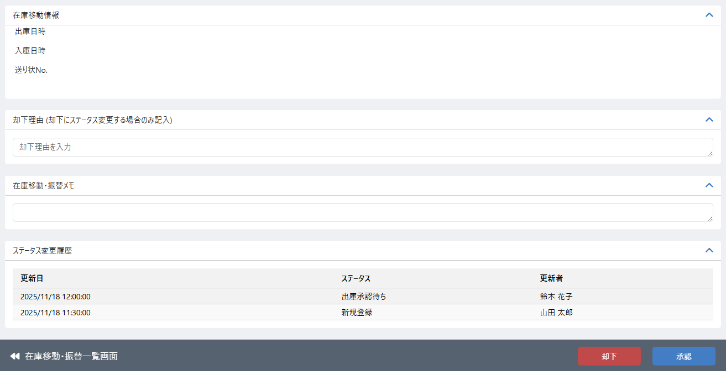

（5-2）

（7-5）
（7-6）

 | 処理概要 出庫承認画面

 |  | 承認前画面概要
 |  |  | ・ | 「在庫移動・振替検索一覧」画面から任意の移動を選択し、この画面（在庫移動ピックの画面）へ遷移する
 |  |  | ・ | 「在庫移動ピック」画面から承認申請ボタンを押下し、権限を持つ場合はこの画面（在庫移動承認前の画面）へ遷移する
 |  |  | ・ | 選択した商品およびその商品についての欠品点数を確認し、却下または承認を行う
 |  |  | ・ | 却下後、ステータスは却下となる
 |  |  | ・ | 承認後、ステータスは出庫承認済みとなる

アクション
ステータス
入庫先
NG
新規
登録
ピック
欠品
登録
出庫
承認
発送
手続き
着荷
入庫
承認
差分
通知
新規
登録
出庫
承認待ち
却下
出庫
承認済み
移動中
入庫
完了
入庫
承認待ち
NG
差分
登録
 |  | 移動登録ステータス遷移
 |  |  | ・ | 店舗間移動フロー
出庫承認画面

 |  | 出庫承認済み後のアクションとステータスの変更
 |  |  | ・ | 在庫移動指示の処理に基づき、発送手続きのアクションと移動中ステータスの変更が行われる

 |  | 権限制御
 |  |  | ・ | 0201_基本設計仕様書(システム設定).xlsxの権限制御シート（機能ID: M11-03）の「2.編集可能店舗処理」に応じた権限制御が行われる

 |  | ステータス
 |  |  | ・ | 在庫移動情報のステータスは出庫承認済みとする

 |  | 却下・承認処理
 |  |  | ・ | 却下
 |  |  |  | ・ | 却下ボタン押下時、却下確認モーダルを表示する
 |  |  |  | ・ | 却下するボタン押下時、在庫移動情報、在庫移動対象商品とその欠品点数の却下を行う
 |  |  |  |  | ・ | 在庫移動対象であった商品について在庫を移動点数だけ増やす
 |  |  |  |  |  | ・ | 在庫変動履歴の登録については「別添資料_在庫変動時の履歴作成について」シートを参照
 |  |  |  | ・ | 入力チェック（必須、書式、文字数チェック以外）は以下とする
 |  |  |  |  | ・ | 却下処理確認モーダルでの却下するボタン押下時は却下理由の入力がない場合はエラーとする
 |  |  |  | ・ | 在庫移動情報のステータスは却下とする
 |  |  | ・ | 承認
 |  |  |  | ・ | 承認ボタン押下時、承認確認モーダルを表示する
 |  |  |  | ・ | 承認するボタン押下時、在庫移動情報、在庫移動対象商品とその欠品点数の承認を行う
 |  |  |  |  | ・ | 欠品登録を行う場合、欠品分の在庫を一度戻してから欠品分減らし、在庫変動履歴を登録する
 |  |  |  |  |  | ・ | 在庫変動履歴の登録については「別添資料_在庫変動時の履歴作成について」シートを参照
 |  |  |  | ・ | 在庫移動情報のステータスは承認とする
 |  |  | ・ | 却下または承認時、以下の項目を保存する

 |  |  |  |  | 項目 |  |  |  |  |  | 内容
 |  |  |  |  | ステータス |  |  |  |  |  | 店舗間移動の却下時：却下 店舗間移動の承認時：出庫承認済み
 |  |  |  |  | 更新日、更新者 |  |  |  |  |  | 更新日：承認申請するボタン押下時の日時 更新者：承認申請するボタン押下時のユーザー名
 |  |  |  |  | 出庫承認日、出庫承認者 ※ 店舗間移動かつ承認時のみ |  |  |  |  |  | 出庫承認日：承認するボタン押下時の日時 出庫承認者：承認するボタン押下時のユーザー名

 |  |  |  | ・ | ステータス変更履歴を登録する（更新日、更新者、ステータス）
 |  |  |  |  | ・ | 上記の保存項目に従って更新日、更新者、ステータスを変更
 |  |  | ・ | 画面遷移
 |  |  |  | ・ | 却下処理の完了後、在庫移動（移動６（完了））の画面へ遷移する
 |  |  |  | ・ | 承認処理後
 |  |  |  |  |  | ・ | 店舗間移動の場合、在庫移動（移動6（完了））の画面へ遷移する |  |  |  |  |  |  |  |  | → 在庫移動振替検索一覧画面へ遷移する

 |  | 在庫移動に伴う履歴登録について
 |  |  | ・ | 0202_基本設計仕様書(在庫管理機能)_元仕様バックアップの別添付資料_変動時の履歴作成についての2.在庫変動のタイミング別の機能と履歴登録例についてを参考とする
 |  |  |  | ・ | 以下の要領で在庫移動に伴う履歴登録を行う
 |  |  |  |  | ・ | 却下になった場合
 |  |  |  |  |  | ・ | [登録時]出庫総原価を仕入れの総原価とする
 |  |  |  |  |  | ・ | 欠品がある場合 [登録時]出庫総原価 × （（移動数 - 欠品数）/ 移動数）の値を仕入れの総原価とする

 | 識別ID |  |  | ラベル |  |  |  |  |  |  | 書式・制限 |  |  | 必須 |  | 最大値 |  |  | 初期値 |  | 画面部品の説明
 | メモ
 | 5-2 |  |  | 却下理由 |  |  |  |  |  |  | 全角・半角 |  |  | - |  | 65535byte |  |  | - |  | 却下処理ををこなう場合は必須
 | フッター
 | 7-5 |  |  | 却下 |  |  |  |  |  |  | ボタン |  |  | - |  | - |  |  | - |  | 在庫移動却下処理を行うためのモーダルを表示し、モーダル内の却下ボタンを押下することで却下処理が行われる
 | 7-6 |  |  | 承認 |  |  |  |  |  |  | ボタン |  |  | - |  | - |  |  | - |  | 在庫移動承認処理を行うためのモーダルを表示し、モーダル内の承認ボタンを押下することで承認処理が行われる

 | レイアウト図 入庫承認申請画面
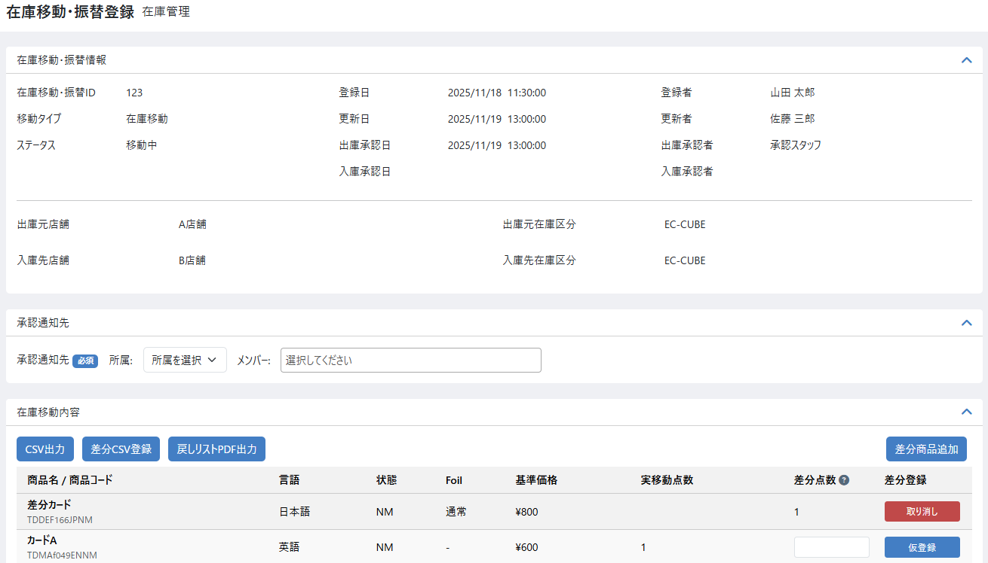
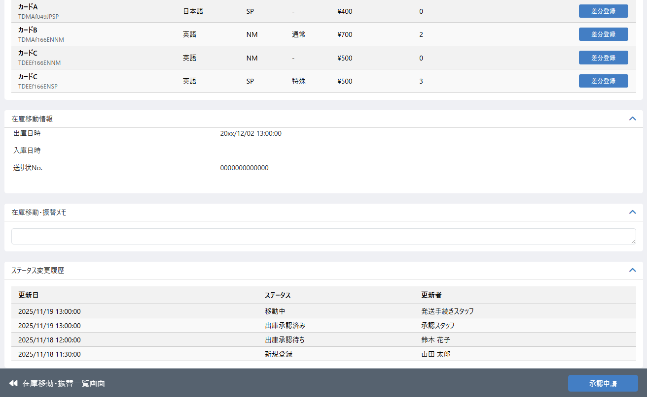

（3-23）

（3-24）
（3-25）
（3-26）

（7-7）

 | 処理概要 入庫承認申請画面

 |  | 入庫確認画面概要
 |  |  | ・ | 「在庫移動・振替検索一覧」画面から任意の移動を選択し、この画面（在庫移動入庫確認の画面）へ遷移する
 |  |  | ・ | 入庫対象の商品に対して、差分点数を入力し、入庫前の仮登録を行う
 |  |  | ・ | 承認申請後、ステータスは入庫承認待ちとなる

アクション
ステータス
入庫先
NG
新規
登録
ピック
欠品
登録
出庫
承認
発送
手続き
着荷
入庫
承認
差分
通知
新規
登録
出庫
承認待ち
却下
出庫
承認済み
移動中
入庫
完了
入庫
承認待ち
NG
差分
登録
 |  | 移動登録ステータス遷移
 |  |  | ・ | 店舗間移動フロー
入庫確認画面

 |  | 権限制御
 |  |  | ・ | 0201_基本設計仕様書(システム設定).xlsxの権限制御シート（機能ID: M11-03）の「2.編集可能店舗処理」に応じた権限制御が行われる

 |  | ステータス
 |  |  | ・ | 在庫移動情報のステータスは移動中とする

 |  | 通知先
 |  |  | ・ | 承認通知先は必須入力とし、承認通知先で選択されたユーザに承認通知メールを送信する
 |  |  |  | ・ | 承認通知先はデータベースには保存しない

 |  | 各種出力について
 |  |  |  | ・ | CSV出力
 |  |  |  |  |  | ・ | 在庫移動対象の全商品について差分CSV登録に利用するためのCSVを出力する
 |  |  |  |  |  | ・ | CSVのレイアウトはこのシート内の「移動対象商品CSV出力（差分登録用）」に記載
 |  |  |  |  |  | ・ | CSVのソート順は在庫移動戻しリストPDF（機能ID: M04-39）と同様とする
 |  |  |  | ・ | 差分CSV登録
 |  |  |  |  |  | ・ | 在庫移動内容の差分点数をCSVで登録する
 |  |  |  |  |  | ・ | CSV登録処理が完了後、在庫移動内容はCSVの内容に応じて差分点数が仮登録状態となり一覧で確認できる
 |  |  |  |  |  | ・ | モーダルの内容とCSVのレイアウトはこのシート内の「レイアウト図 差分CSV登録モーダル」に記載
 |  |  |  | ・ | 戻しリストPDF出力
 |  |  |  |  |  | ・ | 機能ID: M04-34のPDFを利用
 |  |  |  |  |  | ・ | 入庫先の閾値を元にPDFは作成・出力される

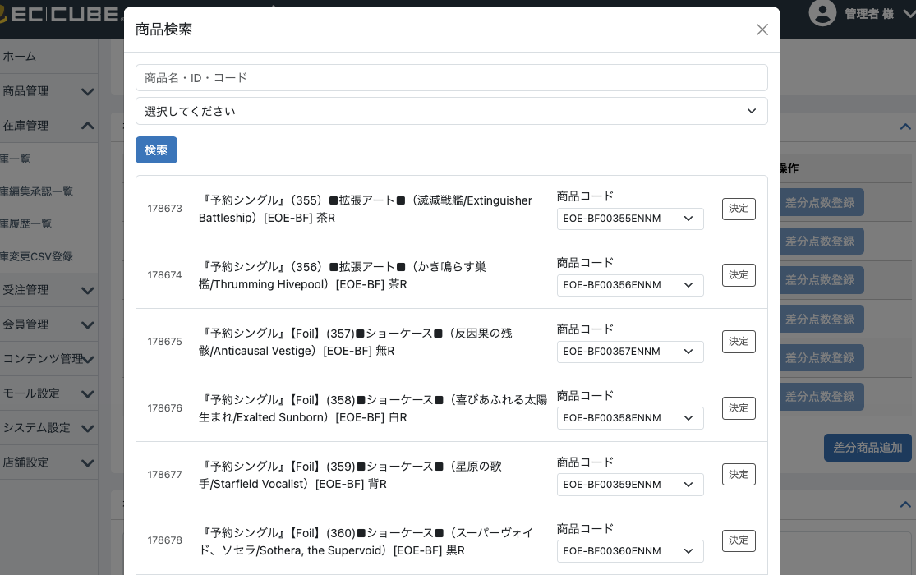
 |  | 差分商品追加ボタン（振替から流用）
 |  |  | ・ | 差分商品追加ボタンを押下すると商品検索モーダルが表示される
 |  |  |  | ・ | 検索ボタンを押下すると、商品名・商品ID・商品コード、カテゴリーを条件として商品を検索できる
 |  |  |  |  | ・ | 商品名と商品コードは部分一致検索。商品IDは完全一致検索
 |  |  |  | ・ | 検索された商品の商品コードを選択し、決定ボタンを押下することでこのダイアログを閉じる
 |  |  |  |  | ・ | 在庫移動・振替内容の座分カードとして反映される
 |  |  |  | ・ | 商品コードのプルダウンには商品コード 言語 状態 基準価格 (あれば)高額商品コードを表示する

 |  | 差分登録ボタン
 |  |  | ・ | 入力された差分点数が整数の場合に差分登録ボタンは活性状態となり押下できる
 |  |  | ・ | 差分登録ボタンを押下すると入力された差分点数が仮登録され、差分登録ボタンは取り消しボタンへ変化する
 |  |  | ・ | 仮登録された値は承認申請処理の際に差分点数として利用される

 |  | 取り消しボタン
 |  |  | ・ | 取り消しボタンを押下すると仮登録された差分点数を取り消す
 |  |  | ・ | 取り消しボタンを押下すると入力された差分点数削除され、取り消しボタンは差分登録ボタンへ変化する

 |  | 承認申請処理
 |  |  | ・ | 承認申請ボタン押下時
 |  |  |  | ・ | 入力チェック（必須、書式、文字数チェック以外）は以下とする
 |  |  |  |  | ・ | 承認通知先の所属とメンバーの値がない場合はエラーとする
 |  |  |  | ・ | 入力チェックを満たした場合、承認申請確認モーダルを表示する
 |  |  | ・ | 確認モーダルの承認申請するボタン押下時
 |  |  |  | ・ | 在庫移動情報、在庫移動対象商品とその差分点数の登録申請を行う
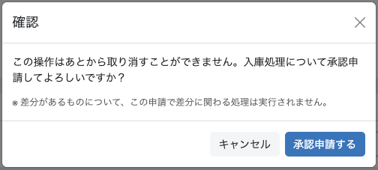
 |  |  |  | ・ | 仮登録された差分情報に元づいて対象の商品について履歴登録を行う
 |  |  |  | ・ | 承認通知先で選択されたユーザに承認通知メールを送信する
 |  |  | ・ | 承認申請時、在庫移動情報について以下の項目を保存する

 |  |  |  |  | 項目 |  |  |  |  |  | 内容
 |  |  |  |  | ステータス |  |  |  |  |  | 入庫承認待ち
 |  |  |  |  | 更新日、更新者 |  |  |  |  |  | 更新日：承認申請するボタン押下時の日時 更新者：承認申請するボタン押下時のユーザー名

 |  |  |  | ・ | ステータス変更履歴を登録する（更新日、更新者、ステータス）
 |  |  |  |  | ・ | 上記の保存項目に従って更新日、更新者、ステータスを変更
 |  |  | ・ | 在庫移動対象商品について、以下の項目を保存する

 |  |  |  |  | 項目 |  |  |  |  |  | 内容
 |  |  |  |  | 差分商品コード |  |  |  |  |  | 差分商品の商品コード
 |  |  |  |  | 差分商品名 |  |  |  |  |  | 差分商品の商品名
 |  |  |  |  | 差分点数 |  |  |  |  |  | 入力値（仮登録された値）
 |  |  |  |  | 差分登録者 |  |  |  |  |  | 承認申請するボタン押下時のユーザー名

 |  |  | ・ | 承認申請処理後、在庫移動・振替登録 編集（移動５（入庫承認））の画面へ遷移する

 | 識別ID |  |  | ラベル |  |  |  |  |  |  | 書式・制限 |  |  | 必須 |  | 最大値 |  |  | 初期値 |  | 画面部品の説明
 | 在庫移動・振替内容
 | 3-20 |  |  | CSV出力 |  |  |  |  |  |  | ボタン |  |  | - |  | - |  |  | - |  | 入庫する商品の一覧をCSVとしてダウンロード
 | 3-21 |  |  | 差分CSV登録 |  |  |  |  |  |  | ボタン |  |  | - |  | - |  |  | - |  | 入庫する商品についてCSVより差分点数を一括で入力できるようにする
 | 3-22 |  |  | 戻しリストPDF出力 |  |  |  |  |  |  | ボタン |  |  | - |  | - |  |  | - |  | 戻しリストPDFを出力する
 | 3-23 |  |  | 差分商品追加 |  |  |  |  |  |  | ボタン |  |  | - |  | - |  |  | - |  | 商品検索モーダルを表示する
 | 3-24 |  |  | 実移動点数 |  |  |  |  |  |  | ラベル |  |  | - |  | - |  |  | - |  | 移動承認時の移動点数らか欠品点数を引いた値
 | 3-25 |  |  | 差分点数 |  |  |  |  |  |  | 入力 |  |  | - |  | -999999 ～999999 |  |  | - |  | 不足の場合：本来入庫する実移動点数に対してどのくら少ないかの枚数（正の数） 追加の場合：本来入庫する実移動点数に対してどのくらい多いかの枚数（負の数）
 | 3-26 |  |  | 欠品登録・取り消し |  |  |  |  |  |  | ボタン |  |  | - |  | - |  |  | - |  | 差分点数を仮登録または取り消しする ※ 仮登録された値は承認申請処理の際に差分点数の値として利用
 | フッター
 | 7-7 |  |  | 承認申請 |  |  |  |  |  |  | ボタン |  |  | - |  | - |  |  | - |  | 在庫移動入庫の承認申請処理を行う

 | 移動対象商品CSV出力（差分登録用）
 | 識別ID |  |  | 項目名 |  |  |  |  |  |  | 説明
 | 1 |  |  | 商品コード
 | 2 |  |  | 商品名
 | 3 |  |  | 実移動点数
 | 4 |  |  | 差分点数 |  |  |  |  |  |  | 差分ＣＳＶ登録のためのカラム、出力時は何も出力しない

 | レイアウト図 差分CSV登録モーダル
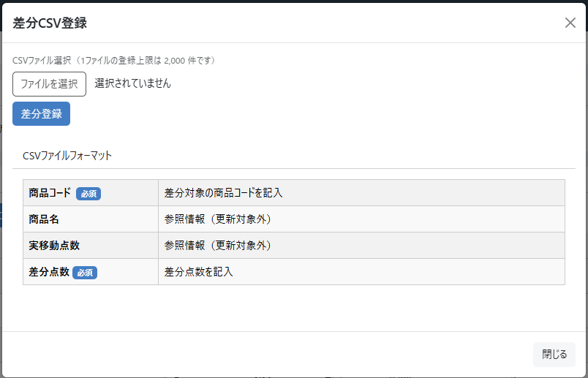

 | 登録CSV
 | 識別ID |  |  | 項目名 |  |  |  |  |  |  | 主キー |  | 書式・制限 |  | 必須 |  | 最大文字数 または最大値 |  | 入力例 |  | 説明
 | 1 |  |  | 商品コード |  |  |  |  |  |  | ○ |  | 文字列 |  | ○ |  | 255 |  | ABCD1234 |  | 欠品対象の商品コードを記入
 | 2 |  |  | 商品名 |  |  |  |  |  |  |  |  | - |  |  |  |  |  |  |  | 参照情報であり、更新の対象ではない
 | 3 |  |  | 実移動点数 |  |  |  |  |  |  |  |  | - |  |  |  |  |  |  |  | 参照情報であり、更新の対象ではない
 | 4 |  |  | 差分点数 |  |  |  |  |  |  |  |  | 数値 |  |  |  | 1～99999999 |  | 1 |  | 何も入力がない場合は更新を行わない 数値が入力された場合は入力された数値で差分点数を更新する

 | レイアウト図 入庫承認画面
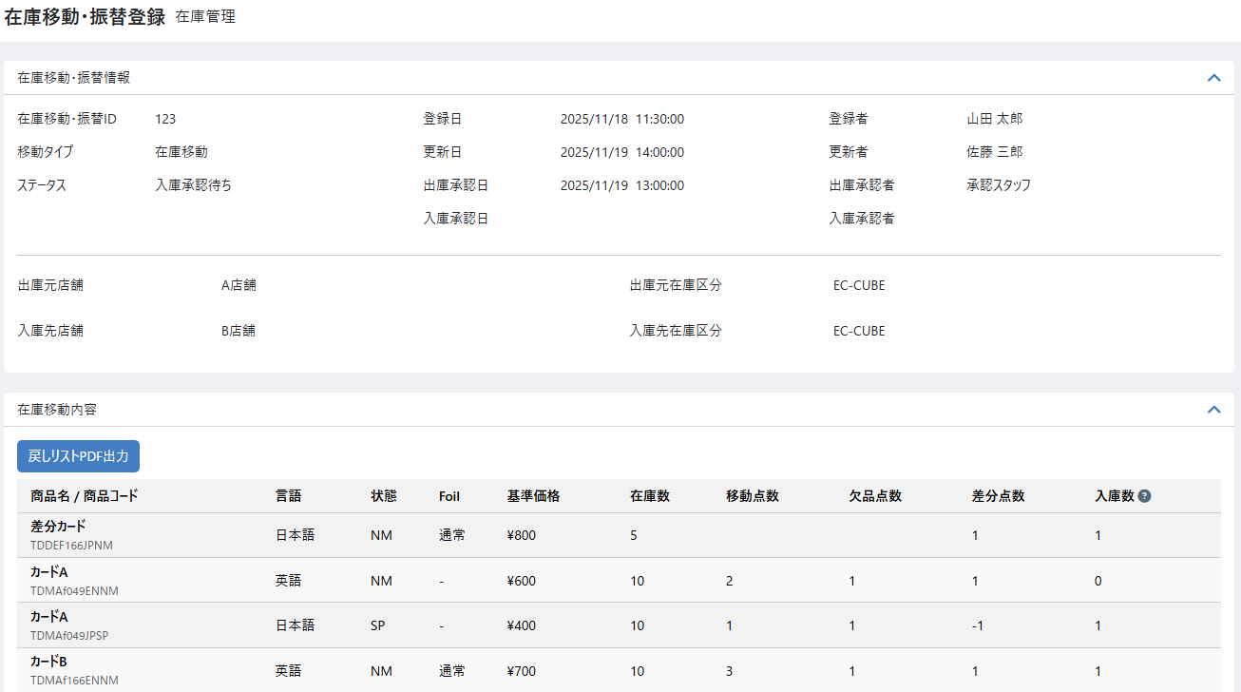
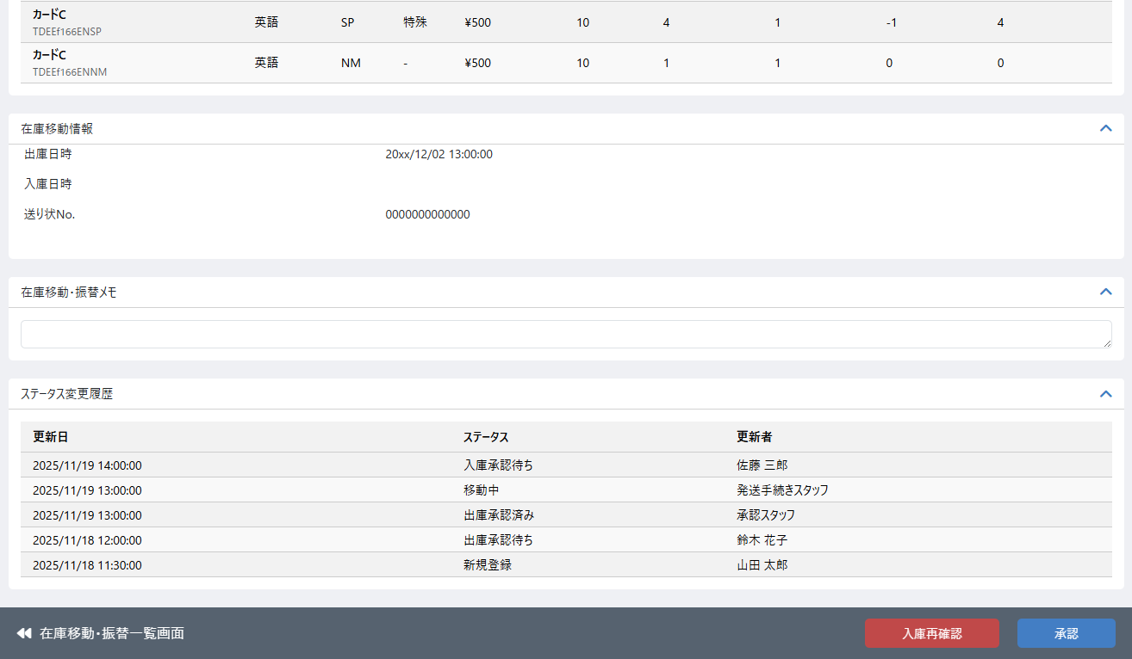

（3-28）

（7-8）
（7-9）

 | 処理概要 入庫承認画面

 |  | 入庫承認画面概要
 |  |  | ・ | 「入庫確認」画面からボタンを押下し、この画面（在庫移動入庫承認の画面）へ遷移する
 |  |  | ・ | 「在庫移動・振替検索一覧」画面から任意の移動を選択し、この画面（在庫移動入庫承認の画面）へ遷移する
 |  |  | ・ | 入庫した商品およびその商品についての差分点数を確認し、入庫再確認または承認を行う
 |  |  | ・ | 入庫再確認後、ステータスは移動中となる
 |  |  | ・ | 承認後、ステータスは入庫完了となる

アクション
ステータス
入庫先
NG
新規
登録
ピック
欠品
登録
出庫
承認
発送
手続き
着荷
入庫
承認
差分
通知
新規
登録
出庫
承認待ち
却下
出庫
承認済み
移動中
入庫
完了
入庫
承認待ち
NG
差分
登録
入庫承認画面
 |  | 移動登録ステータス遷移
 |  |  | ・ | 店舗間移動フロー

 |  | 権限制御
 |  |  | ・ | 0201_基本設計仕様書(システム設定).xlsxの権限制御シート（機能ID: M11-03）の「2.編集可能店舗処理」に応じた権限制御が行われる

 |  | ステータス
 |  |  | ・ | 在庫移動情報のステータスは入庫承認待ちとする

 |  | 在庫移動内容の表示
 |  |  | ・ | 差分点数が入力された商品を一番上に表示する

 |  | 入庫再確認・承認処理
 |  |  | ・ | 入庫再確認処理
 |  |  |  | ・ | 入庫再確認ボタン押下時、入庫再確認モーダルを表示する
 |  |  |  | ・ | 入庫再確認モーダルでの入庫再確認ボタン押下時
 |  |  |  |  | ・ | 差分点数の再確認を行うため、在庫移動（移動４（入庫確認））画面へ遷移する
 |  |  |  |  | ・ | 在庫移動情報のステータスを移動中とする

 |  |  | ・ | 承認処理
 |  |  |  | ・ | 承認ボタン押下時、承認確認モーダルを表示する
 |  |  |  | ・ | 店舗間移動
 |  |  |  |  | ・ | 承認するボタン押下時、在庫移動情報、在庫移動対象商品とその差分点数の承認を行う
 |  |  |  |  | ・ | 在庫移動情報のステータスは入庫完了とする
 |  |  |  |  | ・ | 差分のあった商品について出庫元に対して通知を行う
 |  |  |  |  |  | ・ | 出庫元店舗のメーリングリストに対してメールを送信する
 |  |  |  | ・ | 店舗内移動
 |  |  |  |  |  | ・ | 入庫した移動点数分、在庫移動対象商品の在庫とその出庫総原価を仕入れ総価格として追加し、在庫変動履歴を登録する
 |  |  |  |  |  |  | ・ | 出庫時の金額を反映については 出庫時の総原価 × (出庫数 / 総在庫） とする
 |  |  |  |  |  | ・ | 在庫移動情報のステータスは入庫完了とする
 |  |  | ・ | 入庫再確認または承認時、以下の項目を保存する

 |  |  |  |  | 項目 |  |  |  |  |  | 内容
 |  |  |  |  | ステータス |  |  |  |  |  | 入庫再確認：移動中 承認：入庫完了
 |  |  |  |  | 更新日、更新者 |  |  |  |  |  | 更新日：承認申請するボタン押下時の日時 更新者：承認申請するボタン押下時のユーザー名
 |  |  |  |  | 入庫承認日、入庫承認者 |  |  |  |  |  | 入庫承認日：承認するボタン押下時の日時 入庫承認者：承認するボタン押下時のユーザー名

 |  |  |  | ・ | ステータス変更履歴を登録する（更新日、更新者、ステータス）
 |  |  |  |  | ・ | 上記の保存項目に従って更新日、更新者、ステータスを変更
 |  |  | ・ | 画面遷移
 |  |  |  | ・ | 入庫再確認処理後、在庫移動・振替登録 編集（移動４（入庫確認））の画面へ遷移する
 |  |  |  | ・ | 承認処理後、在庫移動・振替登録 編集（移動６（完了））の画面へ遷移する

 |  | 承認時（入庫完了）になった際の在庫と原価の扱い
 |  |  | ・ | 以下の要領で在庫移動に伴う在庫の増減や原価の増減、履歴登録を行う
 |  |  |  | ・ | 基本の処理
 |  |  |  |  | ・ | 入庫先では[登録時]出庫総原価 を仕入れの総原価とする
 |  |  |  | ・ | 実際の移動点数 < 移動予定点数 の場合（不足）の処理
 |  |  |  |  | ・ | 入庫先店舗
 |  |  |  |  |  | ・ | 実際の移動点数と、移動点数に該当する原価を入庫する
 |  |  |  |  |  | ・ | [登録時]出庫総原価 × ((移動数 - 差分数) / 移動数)= 入庫先店舗の仕入れの総原価
 |  |  |  |  | ・ | 出庫元店舗
 |  |  |  |  |  | ・ | 差分となった在庫と原価を入庫する
 |  |  |  |  |  | ・ | [登録時]出庫総原価 × (差分数 / 移動数) ＝ 出庫元店舗の仕入れの総原価
 |  |  |  |  |  | ・ | 入庫の際、在庫変動履歴の在庫変動区分を在庫移動(差分加算)で登録する
 |  |  |  |  | 例: |  | 3つで300円のカードが移動する予定だったが、2つしか送られてこなかった、そのため1つは出庫元店舗に残っているはず
 |  |  |  |  |  |  | 入庫先店舗: 300(出庫時総原価) × ((3 - 1) / 3) = 200
 |  |  |  |  |  |  |  | →在庫2つを200円で入庫
 |  |  |  |  |  |  | 出庫元店舗: 300(出庫時総原価) × (1/ 3) = 100
 |  |  |  |  |  |  |  | →在庫1つを100円で入庫
 |  |  |  |  |  |  |  | ※在庫変動履歴の在庫変動区分は在庫移動(差分加算)で登録

 |  |  |  | ・ | 実際の移動点数 > 移動予定点数 の場合（余剰）の処理
 |  |  |  |  | ・ | 実際の移動点数が移動予定点数より多い場合は、出庫元から予定より多く出庫されており、多い分を出庫元から差し引く必要がある
 |  |  |  |  |  | ただし、出庫元に在庫がなく、差し引けない場合が考えられるため、差し引ける場合と差し引けない場合で処理を分ける
 |  |  |  |  |  | ① | 差分を出庫元の在庫から差し引ける場合
 |  |  |  |  |  |  | ・ | 入庫先店舗
 |  |  |  |  |  |  |  | ・ | 計画時点の在庫と原価を入庫し、さらに入庫承認時点の差分に該当する在庫と原価を入庫
 |  |  |  |  |  |  |  | ・ | [登録時]出庫総原価 + (入庫承認時点の)出庫元在庫総原価 × ( 差分数 / (入庫承認時点の)出庫元総在庫 ) = 入庫先店舗の仕入れの総原価
 |  |  |  |  |  |  | ・ | 出庫元店舗
 |  |  |  |  |  |  |  | ・ | 差分となった在庫と原価を引き当てする
 |  |  |  |  |  |  |  | ・ | (入庫承認時点の)出庫元在庫総原価 × ( 差分数 / (入庫承認時点の)出庫元総在庫 ) = 出庫元店舗の出庫総原価
 |  |  |  |  |  |  |  | ・ | 出庫の際、在庫変動履歴の在庫変動区分を在庫移動(差分減算)で登録する
 |  |  |  |  |  |  | 例: |  | 3つで300円のカードが移動する予定だったが、4つ送られてきた、そのため1つ多く出庫元店舗は物理在庫が減っているはず
 |  |  |  |  |  |  |  |  | 出庫元では対象のカードは9つあり、総原価は1800円だった
 |  |  |  |  |  |  |  |  | 入庫先店舗: 300(出庫時総原価) + 1800(出庫元在庫総原価) × (1 / 9) = 500
 |  |  |  |  |  |  |  |  |  | →在庫4つを500円で入庫
 |  |  |  |  |  |  |  |  | 出庫元店舗: 1800(出庫元在庫総原価) × (1/ 9) = 200
 |  |  |  |  |  |  |  |  |  | →在庫1つを200円で出庫
 |  |  |  |  |  |  |  |  |  | ※在庫変動履歴の在庫変動区分は在庫移動(差分減算)で登録
 |  |  |  |  |  | ② | 差分を出庫元の在庫から差し引けない場合
 |  |  |  |  |  |  | ・ | 入庫先店舗
 |  |  |  |  |  |  |  | ・ | 実際の移動点数を入庫する、総原価は計画時の総原価のまま（余剰分は実質的に0円での入庫となる）
 |  |  |  |  |  |  |  | ・ | [登録時]出庫総原価 = 入庫先店舗の仕入れの総原価
 |  |  |  |  |  |  | ・ | 出庫元店舗
 |  |  |  |  |  |  |  | ・ | 引き当てできないので何もしない

 |  | 入荷通知
 |  |  | ・ | 入庫完了になった商品については入荷通知を行う（共通処理シート3.入荷通知処理参照）

 | 識別ID |  |  | ラベル |  |  |  |  |  |  | 書式・制限 |  |  | 必須 |  | 最大値 |  |  | 初期値 |  | 画面部品の説明
 | 在庫移動・振替内容
 | 3-29 |  |  | 入庫数 |  |  |  |  |  |  | ラベル |  |  | - |  | - |  |  | - |  | (移動点数) - (欠品点数) - (差分点数) の値を表示 ヘッダーセルをホバー時に上記計算式を表示
 | フッター
 | 7-8 |  |  | 入庫再確認 |  |  |  |  |  |  | ボタン |  |  | - |  | - |  |  | - |  | 在庫移動入庫再確認処理を行うためのモーダルを表示し、モーダル内の入庫再確認ボタンを押下することで入庫再確認のための差し戻し処理が行われる
 | 7-9 |  |  | 承認 |  |  |  |  |  |  | ボタン |  |  | - |  | - |  |  | - |  | 在庫移動承認処理を行うためのモーダルを表示し、モーダル内の承認ボタンを押下することで承認処理が行われる

 | レイアウト図 完了画面
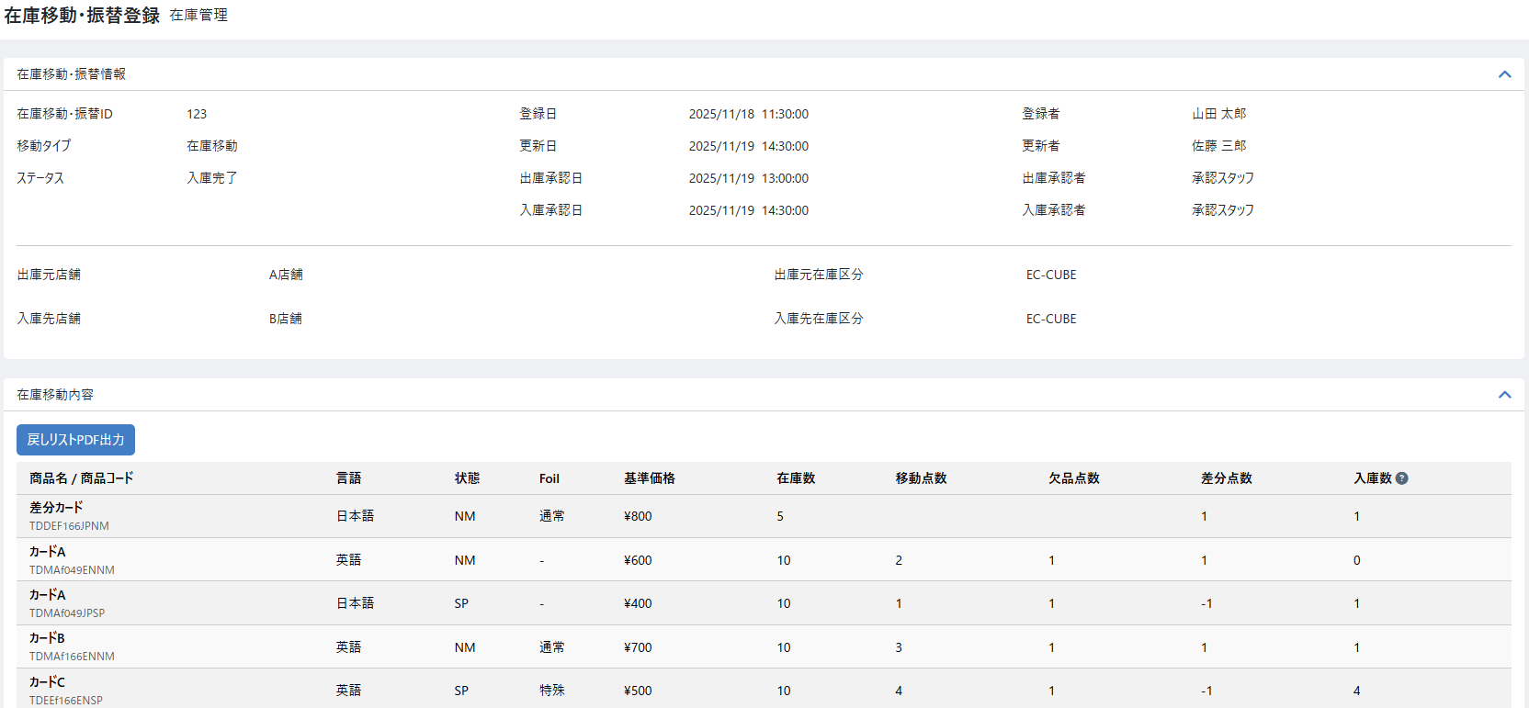
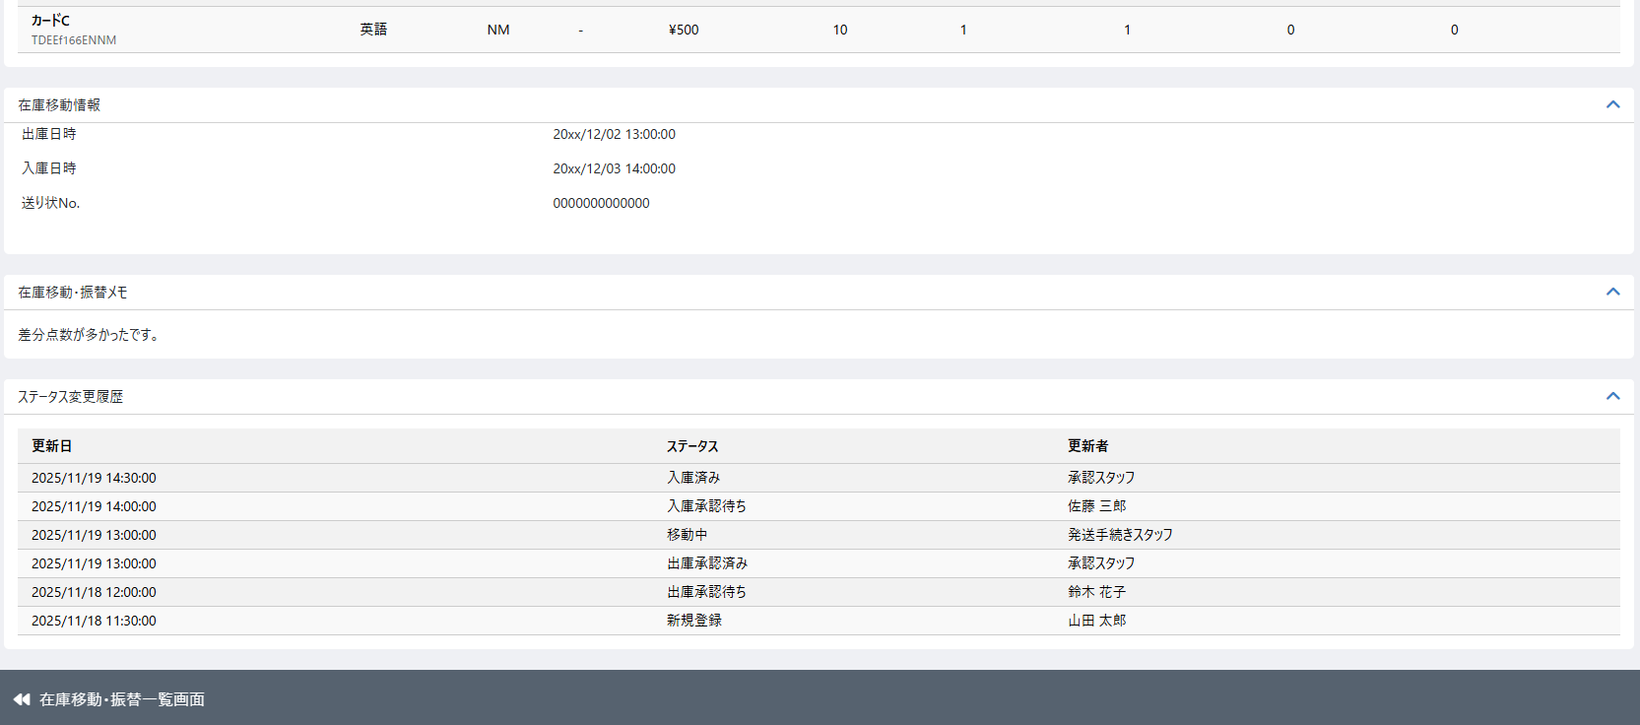

 | 処理概要 完了画面

 |  | 完了画面概要
 |  |  | ・ | 「在庫移動・振替検索一覧」画面から任意の移動を選択し、この画面（在庫移動入庫承認の画面）へ遷移する
 |  |  | ・ | 「出庫承認」または「入庫承認」画面から承認ボタンを押下し、この画面（在庫移動入庫承認の画面）へ遷移する
 |  |  | ・ | 「出庫承認」画面から却下ボタンを押下し、この画面（在庫移動入庫承認の画面）へ遷移する

アクション
ステータス
入庫先
NG
新規
登録
ピック
欠品
登録
出庫
承認
発送
手続き
着荷
入庫
承認
差分
通知
新規
登録
出庫
承認待ち
却下
出庫
承認済み
移動中
入庫
済み
入庫
承認待ち
NG
差分
登録
 |  | 移動登録ステータス遷移
 |  |  | ・ | 店舗間移動フロー

完了画面
完了画面

アクション
ステータス
新規
登録
ピック
 |  |  | ・ | 店舗内移動フロー

 |  | 権限制御
 |  |  | ・ | 本画面では操作は行われないため、権限制御は不要

 |  | メモ
 |  |  | ・ | 入庫完了や却下のステータスの時はメモを編集不可とする

 |  | ステータス
 |  |  | ・ | 店舗内移動
 |  |  |  | ・ | 入庫完了となった場合、ステータスは入庫完了と表示
 |  |  | ・ | 店舗間移動
 |  |  |  | ・ | 出庫承認で却下となった場合、ステータスは却下と表示
 |  |  |  | ・ | 入庫完了となった場合、ステータスは入庫完了と表示

在庫移動・振替登録 編集(振替)
ドキュメント名 |  |  |  |  |  | 在庫管理 基本設計 |  |  |  | セクション
プロジェクト名 |  |  |  |  |  | サイトリニューアル |  |  |  | 作成者 |  | 堀部 |  | 作成日 | 2025-08-25 | 更新者 | 石川 | 更新日 | 2025-11-08

機能No |  |  | M04-09 |  |  | 機能名 |  | 在庫移動・振替登録 編集（振替） |  |  |  |  |  | 概要 | 在庫の振替を行う

 | レイアウト図 初期登録画面

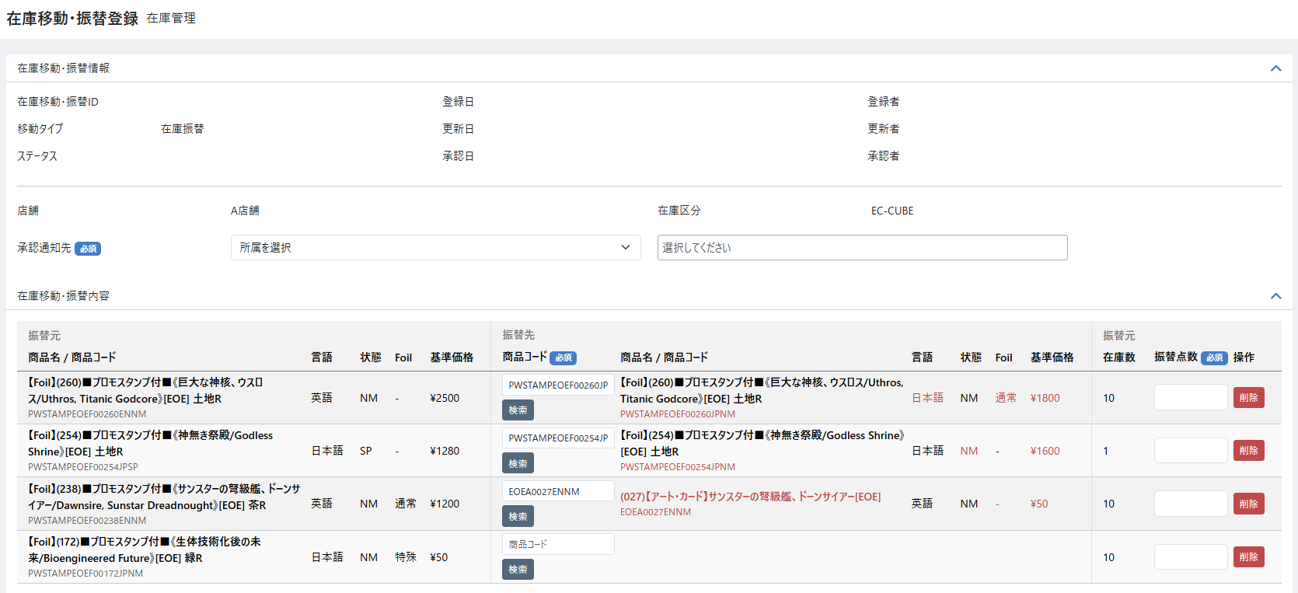
(1-1)
(1-2)
(1-4)
(1-5)
(1-6)
(2-1)
(2-2)
(2-3)
(2-4)
(3-1)
(3-2)
(3-7)
(3-4)
(3-11)
(3-12)
(4-1)
(3-3)
(1-3)
(3-5)
(3-6)
(3-9)
(3-10)
(5-1)
(5-2)
(3-8)
(3-13)
(3-14)
(1-7)
(1-8)
(1-9)

 | 処理概要 初期登録画面

 |  | 初期登録画面概要
 |  |  | ・ | 在庫検索一覧画面から任意の商品在庫を選択し、在庫検索一覧画面の「在庫振替登録」ボタンを押下すると、選択商品在庫を振替対象とし、この画面（在庫振替登録の初期画面）へ遷移する
 |  |  | ・ | 選択した商品に対して、振替点数、振替後商品選択を入力し、承認通知先を選択して登録を行う
 |  |  | ・ | 登録後、ステータスは振替承認待ちとなり、振替対象の商品の在庫が振替点数分減る

 |  | 振替登録ステータス遷移
振替承認待ち
新規登録
承認
却下
入庫済み
却下
承認者
作業者
振替対象の商品在庫を減らす
振替後の商品在庫を増やす

アクション
ステータス
振替対象の商品在庫を戻す

 |  | 在庫振替共通仕様
 |  |  | 権限制御
 |  |  |  | ・ | 0201_基本設計仕様書(システム設定).xlsxの権限制御シートを参照
 |  |  | 在庫の変更処理について
 |  |  |  | ・ | 振替登録時の在庫減算や入庫時の在庫加算の際に、注文処理などと同時に処理が行われロックが取得できずエラーとなるような場合は
 |  |  |  |  | 一部の在庫のみ更新するのではなく、全件更新せず処理をロールバックする

 |  | 在庫検索一覧から在庫選択時
 |  |  | ・ | 出庫元店舗と出庫元在庫区分は、この画面に遷移してくる際に在庫検索一覧画面で選択したデータから取得する
 |  |  | ・ | 在庫検索一覧画面で「在庫振替登録」ボタンを押下した場合は移動タイプは「在庫振替」固定となり、入庫先店舗と入庫先在庫区分は出庫元店舗と出庫元在庫区分と同一となる
 |  |  |  | ・ | 入庫先店舗および入庫先在庫区分は選択不可とする
 |  |  | ・ | ステータス変更履歴、却下理由は非表示とする

 |  | 在庫移動・振替内容表示
 |  |  | ・ | 表示順は[振替元]商品コードの昇順とする
 |  |  | ・ | [振替先]商品コードを入力し、フォームからカーソルが外れた際、入力した商品コードに紐づく振替先の商品名、言語、状態、Foil、基準価格を表示する
 |  |  | ・ | 振替先と振替元でデータの内容が異なる部分のみ赤字で表示する

 |  | 商品コード検索
 |  |  | ・ | 商品コード検索ボタンを押下すると、商品検索モーダルが開く
 |  |  | ※商品検索モーダルの仕様については、同シート下部の商品検索モーダルの処理概要にて説明
 |  |  | ・ | 商品検索を実行し、任意の商品を選択すると振替後商品コードの入力フォームに選択した商品の商品コードが入る
 |  |  |  | （振替後商品コードの入力フォームは直接入力も可能）
 |  |  | ・ | 入力フォームに選択した商品の商品コードが入った際、選択した商品コードに紐づく振替先の商品名、言語、状態、Foil、基準価格を表示する
 |  |  | ・ | 振替先と振替元でデータの内容が異なる部分のみ赤字で表示する

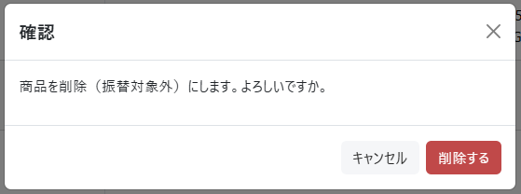

 |  | 削除
 |  |  | ・ | 削除ボタンを押下すると、削除確認のモーダルを表示する（右図参照）
 |  |  | ・ | 確認のモーダルで削除するボタンを押下すると、画面から該当商品を削除する

 |  | 在庫一覧リンク
 |  |  | ・ | 在庫一覧から振替対象商品を選択して当画面へ遷移するが、商品を選びなおしたいときは在庫一覧リンクを押下し、選択のやり直しを行う
 |  |  | ・ | 在庫一覧の検索条件と、振替対象商品の選択状態を維持し遷移を行う
 |  |  | ・ | 選びなおしの際、主に行うのは商品追加となる（削除は画面から行うことができるため）

 |  | 在庫振替登録
 |  |  | ・ | 登録ボタン押下時、在庫振替情報、在庫振替対象商品の登録を行う
 |  |  | ・ | 入力チェック（必須、書式、文字数チェック以外）は以下とする
 |  |  |  | ・ | 振替点数が現在の最新の在庫よりも多かった場合はエラーとする
 |  |  |  | ・ | 振替後商品コードが存在しない商品の場合はエラーとする
 |  |  |  | ・ | 振替対象の商品と振替後商品コードが同一の場合はエラーとする
 |  |  | ・ | 承認通知先は必須入力とし、承認通知先で選択されたユーザに承認通知メールを送信する
 |  |  |  | ・ | 承認通知先はデータベースには保存しない
 |  |  | ・ | 在庫振替情報のスタータスは振替承認待ちとする
 |  |  | ・ | 在庫振替情報の登録時、以下の項目を保存する

 |  |  |  |  | 項目 |  | 内容
 |  |  |  |  | 在庫移動・振替ID |  | 自動採番
 |  |  |  |  | 移動タイプ |  | 在庫振替
 |  |  |  |  | ステータス |  | 振替承認待ち
 |  |  |  |  | 登録日 |  | 登録日
 |  |  |  |  | 更新日 |  | 更新日
 |  |  |  |  | 登録者 |  | 登録者
 |  |  |  |  | 更新者 |  | 更新者
 |  |  |  |  | 出庫元店舗、出庫元在庫区分 |  | 在庫検索一覧画面で選択した店舗、在庫区分
 |  |  |  |  | 入庫元店舗、入庫元在庫区分 |  | 出庫元と同一
 |  |  |  |  | 在庫移動・振替メモ |  | 入力内容

 |  |  | ・ | 在庫振替対象商品の登録時、以下の項目を保存する（基準価格や在庫数などは、振替当時のデータとして保存する）

 |  |  |  |  | 項目 |  | 内容
 |  |  |  |  | [振替元]商品コード |  | 在庫一覧で選択された商品の商品コード
 |  |  |  |  | [振替元]商品名 |  | 在庫振替作成時の商品名
 |  |  |  |  | [振替元]基準価格 |  | 在庫振替作成時の基準価格
 |  |  |  |  | [振替元]在庫数 |  | 在庫振替作成時の在庫数
 |  |  |  |  | [振替先]商品コード |  | 入力値
 |  |  |  |  | [振替先]商品名 |  | 在庫振替作成時の商品名
 |  |  |  |  | [振替先]基準価格 |  | 在庫振替作成時の基準価格
 |  |  |  |  | 振替点数 |  | 入力値
 |  |  |  |  | 登録日 |  | 登録日
 |  |  |  |  | 更新日 |  | 更新日
 |  |  |  |  | 登録者 |  | 登録者
 |  |  |  |  | 更新者 |  | 更新者
 |  |  |  |  | 出庫総原価 |  | 振替後商品の仕入総価格として利用するため 出庫総原価を計算する

 |  |  | ・ | 入力された振替点数分、在庫振替対象商品の在庫と総原価を減らし、在庫変動履歴を登録する
 |  |  |  | ・ | 振替承認待ちの時点で、在庫が売れたりしないよう、先に振替点数分在庫を減らす
 |  |  |  | ・ | 在庫変動履歴の登録については「別添資料_在庫変動時の履歴作成について」シートを参照
 |  |  | ・ | ステータス変更履歴を登録する（変更日時、ステータス、変更者）
 |  |  | ・ | 登録後は登録した在庫振替情報の編集画面へ遷移する

 | 識別ID |  |  | ラベル |  |  | 書式・制限 |  | 必須 |  | 最大値 |  | 初期値 |  | 画面部品の説明
 | 在庫移動・振替情報
 | 1-1 |  |  | 在庫移動・振替ID |  |  | ラベル |  | - |  | - |  | - |  | 新規登録時は非表示とする、登録後自動採番された値を表示
 | 1-2 |  |  | 移動タイプ |  |  | ラベル |  | - |  | - |  | - |  | 「在庫振替」を表示する
 | 1-3 |  |  | ステータス |  |  | ラベル |  | - |  | - |  | - |  | 新規登録時は非表示とする
 | 1-4 |  |  | 登録日 |  |  | ラベル |  | - |  | - |  | - |  | 新規登録時は非表示とする
 | 1-5 |  |  | 更新日 |  |  | ラベル |  | - |  | - |  | - |  | 新規登録時は非表示とする
 | 1-6 |  |  | 承認日 |  |  | ラベル |  | - |  | - |  | - |  | 新規登録時は非表示とする
 | 1-7 |  |  | 登録者 |  |  | ラベル |  | - |  | - |  | - |  | 新規登録時は非表示とする
 | 1-8 |  |  | 更新者 |  |  | ラベル |  | - |  | - |  | - |  | 新規登録時は非表示とする
 | 1-9 |  |  | 承認者 |  |  | ラベル |  | - |  | - |  | - |  | 新規登録時は非表示とする
 | 入出庫基本情報
 | 2-1 |  |  | 店舗 |  |  | ラベル |  | - |  | - |  | - |  | 在庫検索一覧で選択した在庫の店舗を表示する
 | 2-2 |  |  | 在庫区分 |  |  | ラベル |  | - |  | - |  | - |  | 在庫検索一覧で選択した在庫の在庫区分を表示する 表示項目は、”EC-CUBE”、”スマレジ”のいずれか
 | 2-3 |  |  | 承認通知先（所属選択） |  |  | 単一選択(セレクトボックス) |  | - |  | - |  | - |  | 共通処理識別ID1-1参照 表示内容については下記条件を追加とする 編集している在庫を保持している店舗の所属マスターデータから取得し選択肢とする
 | 2-4 |  |  | 承認通知先（メンバー選択） |  |  | 複数選択(セレクトボックス) |  | ○ |  | - |  | - |  | 承認を行う担当者にメール通知を送るために、対象メンバーを選択するためのフォーム 共通処理識別ID1-2参照
 | 在庫移動・振替内容
 | 3-1 |  |  | [振替元]商品名/商品コード |  |  | ラベル |  | - |  | - |  | - |  | 在庫一覧画面で選択された商品コードに紐づく商品名を表示 英語商品であっても日本語商品名を表示
 | 3-2 |  |  | [振替元]言語 |  |  | ラベル |  | - |  | - |  | - |  | 日本語、英語などマスタ名を表示
 | 3-3 |  |  | [振替元]状態 |  |  | ラベル |  | - |  | - |  | - |  | NM、SPなどマスタ名を表示
 | 3-4 |  |  | [振替元]Foil |  |  | ラベル |  | - |  | - |  | - |  | Foilなしの場合はハイフンを表示
 | 3-5 |  |  | [振替元]基準価格 |  |  | ラベル |  | - |  | - |  | - |  | ￥マーク付きで表示
 | 3-6 |  |  | [振替先]商品コード |  |  | 半角英数 |  | ○ |  | - |  | - |  | 振替先の商品コードを入力する
 | 3-7 |  |  | 商品コード検索 |  |  | ボタン |  | - |  | - |  | - |  | 商品検索モーダルが開く
 | 3-8 |  |  | [振替先]商品名 |  |  | ラベル |  | - |  | - |  | - |  | [振替先]商品コードが入力されたら、商品コードに紐づく商品名が表示される
 | 3-9 |  |  | [振替先]状態 |  |  | ラベル |  | - |  | - |  | - |  | [振替先]商品コードが入力されたら、商品コードに紐づく状態が表示される
 | 3-10 |  |  | [振替元]Foil |  |  | ラベル |  | - |  | - |  | - |  | [振替先]商品コードが入力されたら、商品コードに紐づくFoilが表示される
 | 3-11 |  |  | [振替元]基準価格 |  |  | ラベル |  | - |  | - |  | - |  | [振替先]商品コードが入力されたら、商品コードに紐づく基準価格が表示される
 | 3-12 |  |  | [振替元]在庫数 |  |  | ラベル |  | - |  | - |  | - |  | 振替元の在庫数
 | 3-13 |  |  | 振替点数 |  |  | 数値（整数） |  | ○ |  | 1～1000000 |  | - |  | 振替点数
 | 3-14 |  |  | 削除 |  |  | ボタン |  | - |  | - |  | - |  | 確認モーダルを表示し、削除を押すと画面から選択商品の削除を行う
 | メモ
 | 4-1 |  |  | 在庫移動・振替メモ |  |  | 全角・半角 |  | - |  | 65535byte |  | - |  | メモの入力は全ステータスで可能
 | フッター
 | 5-1 |  |  | 在庫一覧 |  |  | リンク |  | - |  | - |  | - |  | 初期登録画面には在庫一覧検索画面からしか遷移しないため、在庫一覧検索画面の検索条件と振替対象商品の選択状態を維持したまま在庫一覧検索画面へ遷移する
 | 5-2 |  |  | 登録 |  |  | ボタン |  | - |  | - |  | - |  | 在庫振替登録処理を行う

 | レイアウト図 在庫振替承認待ち画面
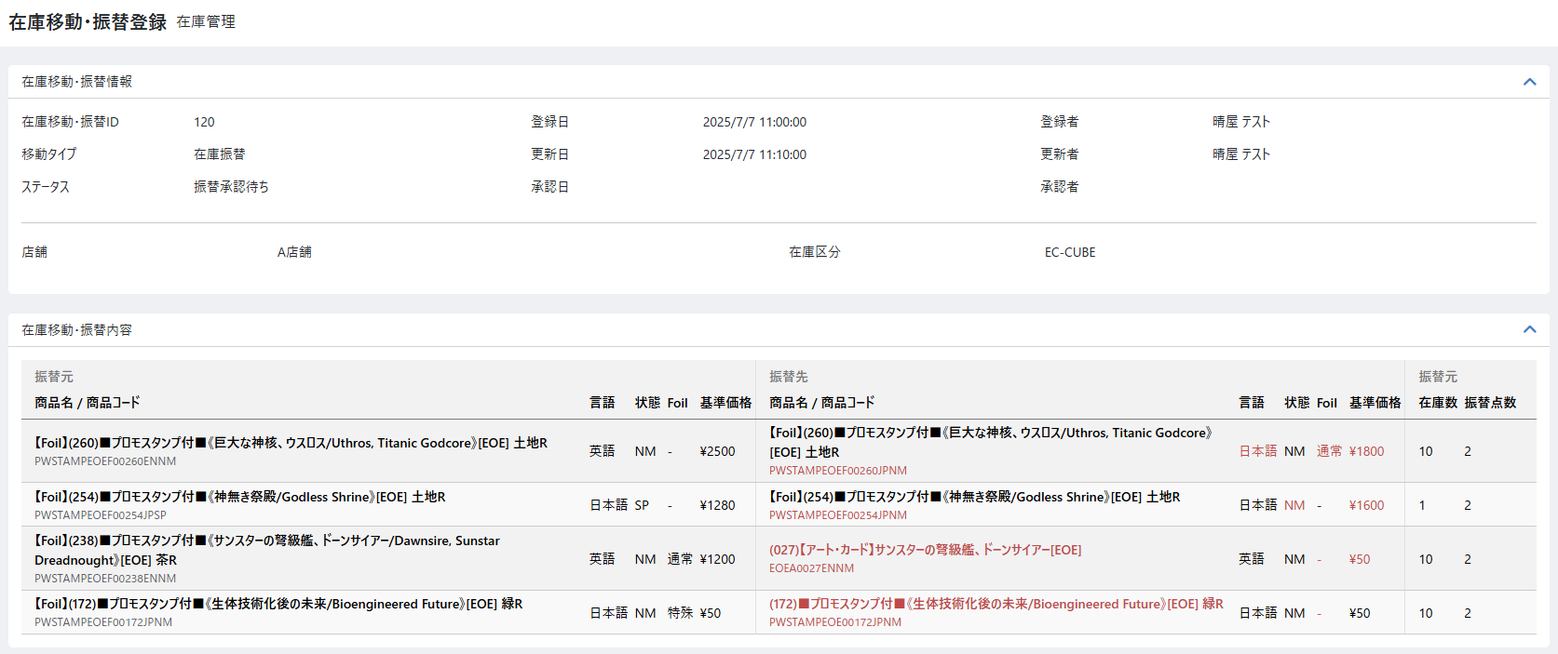
(1-1)
(2-2)
(3-1)
(4-1)
(2-1)
(5-1)
(5-2)
(5-3)
(6-1)
(6-2)
(6-3)

 | 処理概要 在庫振替承認待ち画面

 |  | 表示
 |  |  | ・ | 初期登録画面に「却下理由」「ステータス変更履歴」を追加で表示する
 |  |  | ・ | ステータス変更履歴は更新日の降順とする
 |  |  | ・ | 初期表示画面にあった「承認通知」は非表示とする
 |  |  | ・ | 初期表示画面ではフッタのリンクは「在庫一覧」だったが、「在庫移動・振替検索一覧」へのリンクに変更し、検索状態を維持したまま「在庫移動・振替検索一覧」画面へ遷移する
 |  |  | ・ | 承認、却下ボタンを表示する

 |  | ステータス
 |  |  | ・ | 振替承認待ちを固定表示

 |  | 承認ボタンを押下
 |  |  | ・ | 以下の場合はエラーとする
 |  |  |  | ・ | ログインしているメンバーが承認権限を所持している店舗ではない
 |  |  |  | ・ | ログインしているメンバーが在庫振替の登録者
 |  |  | ・ | 入力された振替点数分、振替先商品の在庫、総原価を増やし、在庫変動履歴を登録する
 |  |  |  | ・ | 入庫時の仕入総原価は、在庫振替登録時に計算した「出庫総原価」とする
 |  |  |  | ・ | 在庫変動履歴の登録については「別添資料_在庫変動時の履歴作成について」シートを参照
 |  |  | ・ | ステータス変更履歴を登録する（変更日時、ステータス、変更者）
 |  |  | ・ | 在庫振替の登録者に対し承認メールを送信する
 |  |  | ・ | 全ての処理が完了したら、ステータスを入庫完了にし、入庫承認日 / 承認者を登録する

 |  | 却下ボタンを押下
 |  |  | ・ | 以下の場合はエラーとする
 |  |  |  | ・ | ログインしているメンバーが承認権限を所持している店舗ではない
 |  |  |  | ・ | ログインしているメンバーが在庫振替の登録者
 |  |  |  | ・ | 却下理由の登録がない
 |  |  | ・ | 入力された振替点数分、振替対象商品の在庫、総原価を増やし、在庫変動履歴を登録する（つまり在庫を戻す）
 |  |  |  | ・ | 入庫時の仕入総原価は、在庫振替登録時に計算した「出庫総原価」とする
 |  |  |  | ・ | 在庫変動履歴の登録については「別添資料_在庫変動時の履歴作成について」シートを参照
 |  |  | ・ | ステータス変更履歴を登録する（変更日時、ステータス、変更者）
 |  |  | ・ | 在庫振替の登録者に対し却下メールを送信する
 |  |  | ・ | 全ての処理が完了したら、ステータスを却下にする

 | ■前画面から変更のない部品は割愛
 | 識別ID |  |  | ラベル |  |  | 書式・制限 |  | 必須 |  | 最大値 |  | 初期値 |  | 画面部品の説明
 | 在庫移動・振替情報
 | 1-1 |  |  | ステータス |  |  | ラベル |  | - |  | - |  | - |  | 振替承認待ちを固定表示
 | 入出庫基本情報
 | 2-1 |  |  | 店舗 |  |  | ラベル |  | - |  | - |  | - |  | 初期表示画面はセレクトボックスだったがラベル表示に変更
 | 2-2 |  |  | 在庫区分 |  |  | ラベル |  | - |  | - |  | - |  | 初期表示画面はセレクトボックスだったがラベル表示に変更
 | 在庫移動・振替内容
 | 3-1 |  |  | [振替先]振替点数 |  |  | ラベル |  | - |  | - |  | - |  | 初期表示画面で入力された数値を表示
 | メモ
 | 4-1 |  |  | 却下理由 |  |  | 全角・半角 |  | - |  | 65535byte |  | - |  | 初期表示画面から表示を追加 ステータスで却下を選択した場合は必須入力とする
 | ステータス変更履歴
 | 5-1 |  |  | 更新日 |  |  | ラベル |  | - |  | - |  | - |  | 初期表示画面から表示を追加
 | 5-2 |  |  | ステータス |  |  | ラベル |  | - |  | - |  | - |  | 初期表示画面から表示を追加
 | 5-3 |  |  | 更新者 |  |  | ラベル |  | - |  | - |  | - |  | 初期表示画面から表示を追加
 | フッター
 | 6-1 |  |  | 在庫移動・振替検索一覧 |  |  | リンク |  | - |  | - |  | - |  | 初期表示画面ではフッタのリンクは「在庫一覧」だったが、「在庫移動・振替検索一覧」へのリンクに変更し、検索状態を維持したまま「在庫移動・振替検索一覧」画面へ遷移する
 | 6-2 |  |  | 承認 |  |  | ボタン |  | - |  | - |  | - |  | 押下時の処理は処理概要参照
 | 6-3 |  |  | 却下 |  |  | ボタン |  | - |  | - |  | - |  | 押下時の処理は処理概要参照

 | レイアウト図 入庫完了・却下画面

(1-1)
(2-1)

 | 処理概要 入庫完了・却下画面

 |  | 表示
 |  |  | ・ | ステータスは入庫完了または却下が表示され、変更不可とする（入庫完了または却下が最終ステータスのため）
 |  |  | ・ | ステータスが却下の場合、却下理由を表示する（変更不可）

 | ■前画面から変更のない部品は割愛
 | 識別ID |  |  | ラベル |  |  | 書式・制限 |  | 必須 |  | 最大値 |  | 初期値 |  | 画面部品の説明
 | 在庫移動・振替情報
 | 1-1 |  |  | ステータス |  |  | ラベル |  | - |  | - |  | - |  | 入庫完了または却下が表示される
 | メモ
 | 2-1 |  |  | 却下理由 |  |  | ラベル |  | - |  | - |  | - |  | ステータスが却下の場合、却下理由を表示する（変更不可）

 | レイアウト図 商品検索モーダル
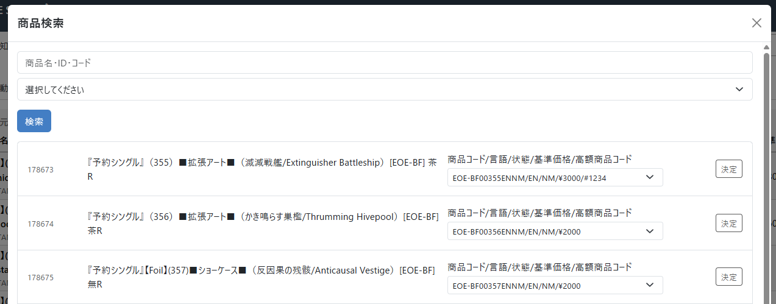
～検索結果省略～

(1)

(2)

(3)
(6)
(4)
(5)
(7)

(8)

(9)

 | 処理概要 商品検索モーダル

 | ・ | 在庫移動・振替内容の「商品コード検索」ボタンを押下するとこのモーダルが開く
 |  | ・ | 検索ボタンを押下すると、商品名・商品ID・商品コード、カテゴリーを条件として商品を検索できる
 |  |  | ・ | 商品名と商品コードは部分一致検索。商品IDは完全一致検索
 |  | ・ | 検索された商品の商品コードを選択し、決定ボタンを押下することでこのダイアログを閉じる
 |  |  | ・ | 在庫移動・振替内容の振替後商品コードに選択された商品コードを反映する

 | ・ | 商品コードのプルダウンには商品コード 言語 状態 基準価格 (あれば)高額商品コードを表示する

 | 識別ID |  |  | ラベル |  |  | 書式・制限 |  | 必須 |  | 最大値 |  | 初期値 |  | 画面部品の説明
 | 1 |  |  | 商品名・ID・コード |  |  | 全角・半角 |  | - |  | - |  | - |  | 商品名と商品コードは部分一致検索。商品IDは完全一致検索
 | 2 |  |  | カテゴリ |  |  | 単一選択(セレクトボックス) |  | - |  | - |  | - |  | -
 | 3 |  |  | 検索 |  |  | ボタン |  | - |  | - |  | - |  | 検索を実行する
 | 4 |  |  | 商品ID |  |  | ラベル |  | - |  | - |  | - |  | -
 | 5 |  |  | 商品名 |  |  | ラベル |  | - |  | - |  | - |  | -
 | 6 |  |  | 商品コード |  |  | 単一選択(セレクトボックス) |  | - |  | - |  | - |  | 商品に紐づく規格を表示する 表示内容は 商品コード 言語 状態 基準価格 (あれば)高額商品コード とする
 | 7 |  |  | 決定 |  |  | ボタン |  | - |  | - |  | - |  | -
 | 8 |  |  | ページングUI |  |  | リンク |  | - |  | - |  | - |  | -
 | 9 |  |  | とじる |  |  | ボタン |  | - |  | - |  | - |  | -

 | 在庫振替ステータス一覧
 | ID |  |  | ステータス名 |  |  | 説明
 | 7 |  |  | 振替承認待ち |  |  | 振替新規登録後、承認者に承認してもらう状態
 | 8 |  |  | 入庫完了 |  |  | 振替の承認が行われた状態。承認が行われた時点で入庫完了となる。（在庫移動と共通ステータス）
 | 9 |  |  | 却下 |  |  | 振替承認待ちを承認者が却下する場合。それ以外選択不可（在庫移動と共通ステータス）

在庫分割結合検索一覧(検索・結果)
ドキュメント名 |  |  |  |  |  |  |  | 在庫管理 基本設計 |  |  |  | セクション
プロジェクト名 |  |  |  |  |  |  |  | サイトリニューアル |  |  |  | 作成者 |  | 佐藤 |  | 作成日 | 2025-08-25 | 更新者 | 本田 | 更新日 | 2026-02-04

機能No |  |  | M04-12 |  |  |  |  | 機能名 |  | 在庫分割結合一覧（検索・結果） |  |  |  |  |  | 概要

 | レイアウト図 在庫分割結合一覧（検索・結果）画面

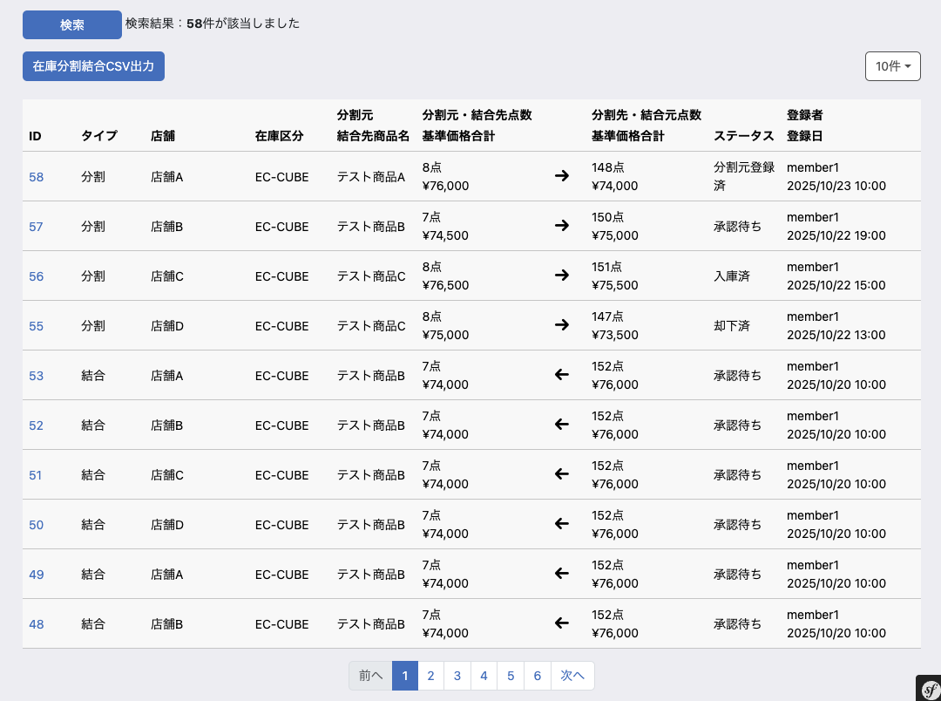
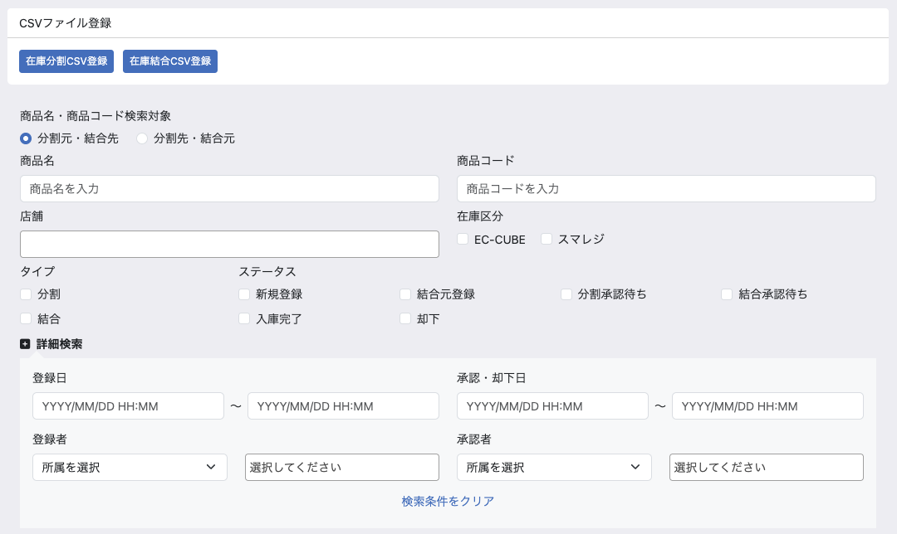

(1-1)
(1-2)

(2-1)

(2-2)
(2-3)

(2-4)
(2-5)

(2-6)
(2-7)

(3-1)
(3-2)
(3-4)
(3-5)

(3-3)
(3-6)

(3-7)

(4-1)
(4-2)

(4-4)
(4-3)

(5-5)
(5-6)
(5-8)
(5-11)

(5-1)
(5-2)
(5-3)
(5-4)
(5-7)
(5-9)
(5-10)
(5-12)

(5-14)

(5-13)

 | 処理概要 在庫分割結合一覧（検索・結果）画面

 |  | 在庫分割結合一覧画面（検索・結果）概要
 |  |  | ・ | 在庫分割・結合の一覧として機能する
 |  |  | ・ | 在庫分割・結合についてCSVを利用してそれぞれ一括登録できる
 |  |  | ・ | 選択した一覧の分割・結合について、各種CSVを出力することができる

 |  | CSVファイル登録
 |  |  | ・ | 在庫分割CSV登録ボタンを押下すると、在庫分割CSV登録モーダルが表示される
 |  |  |  | ・ | 在庫分割が登録されると、対象の在庫分割のステータスは分割承認待ちとなる
 |  |  |  |  | ・ | 機能ID: M04-23の在庫分割CSV登録のモーダルを表示
 |  |  | ・ | 在庫結合CSV登録ボタンを押下すると、在庫結合CSV登録モーダルが表示される
 |  |  |  | ・ | 在庫結合が登録されると、対象の在庫結合のステータスは結合元登録となる
 |  |  |  |  | ・ | 機能ID: M04-23の在庫振替CSV登録のモーダルを表示

 |  | CSVファイル登録時のエラー挙動
 |  |  | ・ | CSVファイル登録時にエラーがあり登録が行われなかった場合、一覧画面上部のエラー表示エリアにエラー内容を表示
 |  |  | ・ | 検索項目および一覧の選択状態は失われない
 |  |  | ・ | 機能ID: M04-23の在庫分割CSV登録および在庫結合CSV登録モーダルの選択内容はリセットされる

 |  | 検索結果の表示
 |  |  | ・ | 検索ボタン押下後、検索が完了したらページを再描画し、検索結果の件数表示と、検索結果一覧を表示する
 |  |  | ・ | 一覧はID（実質は登録日）を降順として表示する

 |  | 各種出力について
 |  |  | ・ | 検索結果一覧テーブルで分割・結合をチェックした場合、各種出力ボタンが活性化する
 |  |  |  | ・ | 在庫分割結合CSV出力
 |  |  |  |  |  | ・ | 機能ID: M04-15のCSVを利用

 | 識別ID |  |  | ラベル |  |  |  |  | 書式・制限 |  | 必須 |  | 最大値 |  | 初期値 |  | 画面部品の説明 |  |  |  |  | 検索対象項目
 | CSVファイル登録 |  |  |  |  |  |  |  |  |  |  |  |  |  |  |  |  |  |  |  |  | 在庫分割 | 在庫結合
 | 1-1 |  |  | 在庫分割CSV登録 |  |  |  |  | ボタン |  | - |  | - |  | - |  |  |  |  |  |  | - | -
 | 1-2 |  |  | 在庫結合CSV登録 |  |  |  |  | ボタン |  | - |  | - |  | - |  |  |  |  |  |  | - | -
 | 検索条件
 | 2-1 |  |  | 商品名・商品コード検索対象 |  |  |  |  | チェックボックス |  | - |  | - |  | 分割元・結合先 |  | 2-2, 2-3 の商品の検索対象を「分割元・結合先」または「分割先・結合元」とするかの指定するために利用 |  |  |  |  | ○ | ○
 | 2-2 |  |  | 商品名 |  |  |  |  | 数値 |  | - |  | - |  |  |  | 在庫分割・結合登録 編集（分割）の "識別ID2-1" 「商品名」の検索に利用 在庫分割・結合登録 編集（結合）の "識別ID2-1" 「商品名」の検索に利用 |  |  |  |  | ○ | ○
 | 2-3 |  |  | 商品コード |  |  |  |  | 数値 |  | - |  | - |  | - |  | 在庫分割・結合登録 編集（分割）の "識別ID2-2" 「商品コード」の検索に利用 在庫分割・結合登録 編集（結合）の "識別ID2-2" 「商品コード」の検索に利用 |  |  |  |  | ○ | ○
 | 2-4 |  |  | 店舗 |  |  |  |  | 複数選択(セレクトボックス) |  | - |  | - |  | - |  | 在庫分割・結合登録 編集（分割）の "識別ID1-3" 「店舗」の検索に利用 在庫分割・結合登録 編集（結合）の "識別ID1-3" 「店舗」の検索に利用 |  |  |  |  | ○ | ○
 | 2-5 |  |  | 在庫区分 |  |  |  |  | チェックボックス |  | - |  | - |  | - |  | 在庫分割・結合登録 編集（分割）の "識別ID1-4" 「在庫区分」の検索に利用 在庫分割・結合登録 編集（結合）の "識別ID1-4" 「在庫区分」の検索に利用 |  |  |  |  | ○ | ○
 | 2-6 |  |  | タイプ |  |  |  |  | チェックボックス |  | - |  | - |  | - |  | 在庫分割・結合登録 編集（分割）の "識別ID1-2" 「処理タイプ」の検索に利用 在庫分割・結合登録 編集（結合）の "識別ID1-2" 「処理タイプ」の検索に利用 |  |  |  |  | ○ | ○
 | 2-7 |  |  | ステータス |  |  |  |  | チェックボックス |  | - |  | - |  | - |  | 在庫分割・結合登録 編集（分割）の "識別ID1-5" 「ステータス」の検索に利用 選択肢（分割）：新規登録、分割承認待ち、却下、入庫完了 在庫分割・結合登録 編集（結合）の "識別ID1-5" 「ステータス」の検索に利用 選択肢（結合）：新規登録、結合元登録、結合承認待ち、却下、入庫完了 |  |  |  |  | ○ | ○
 | 詳細検索条件
 | 3-1 |  |  | 登録日(From) |  |  |  |  | 日付（yyyy/mm/dd） |  | - |  | - |  | - |  | 在庫分割・結合登録 編集（分割）の "識別ID1-6" 「登録日」の検索に利用 在庫分割・結合登録 編集（結合）の "識別ID1-6" 「登録日」の検索に利用 期間の開始日、カレンダー選択機能あり |  |  |  |  | ○ | ○
 | 3-2 |  |  | 登録日(To) |  |  |  |  | 日付（yyyy/mm/dd） |  | - |  | - |  | - |  | 在庫分割・結合登録 編集（分割）の "識別ID1-6" 「登録日」の検索に利用 在庫分割・結合登録 編集（結合）の "識別ID1-6" 「登録日」の検索に利用 期間の終了日、カレンダー選択機能あり |  |  |  |  | ○ | ○
 | 3-3 |  |  | 登録者 |  |  |  |  | 文字列 |  | - |  | - |  | - |  | 共通処理識別ID1-1, 1-2参照 在庫分割・結合登録 編集（分割）の "識別ID1-9" 「登録者」の検索に利用 在庫分割・結合登録 編集（結合）の "識別ID1-9" 「登録者」の検索に利用 |  |  |  |  | ○ | ○
 | 3-4 |  |  | 承認日(From) |  |  |  |  | 日付（yyyy/mm/dd） |  | - |  | - |  | - |  | 在庫分割・結合登録 編集（分割）の "識別ID1-8" 「承認日」の検索に利用 在庫分割・結合登録 編集（結合）の "識別ID1-8" 「承認日」の検索に利用 期間の開始日、カレンダー選択機能あり |  |  |  |  | ○ | ○
 | 3-5 |  |  | 承認日(To) |  |  |  |  | 日付（yyyy/mm/dd） |  | - |  | - |  | - |  | 在庫分割・結合登録 編集（分割）の "識別ID1-8" 「承認日」の検索に利用 在庫分割・結合登録 編集（結合）の "識別ID1-8" 「承認日」の検索に利用 期間の終了日、カレンダー選択機能あり |  |  |  |  | ○ | ○
 | 3-6 |  |  | 承認者 |  |  |  |  | 文字列 |  | - |  | - |  | - |  | 共通処理識別ID1-1, 1-2参照 在庫分割・結合登録 編集（分割）の "識別ID1-11" 「承認者」の検索に利用 在庫分割・結合登録 編集（結合）の "識別ID1-11" 「承認者」の検索に利用 |  |  |  |  | ○ | ○
 | 3-7 |  |  | 検索条件をクリア |  |  |  |  | ボタン |  | - |  | - |  | - |  | 押下すると3-1~3-4の内容を空にする |  |  |  |  | - | -
 | ボタン表示グループ
 | 4-1 |  |  | 検索 |  |  |  |  | ボタン |  | - |  | - |  | - |  | 押下すると検索処理を実行する |  |  |  |  | - | -
 | 4-2 |  |  | 検索結果件数 |  |  |  |  | ラベル |  | - |  | - |  | - |  | 検索処理実行後の件数を表示する |  |  |  |  | - | -
 | 4-3 |  |  | 在庫分割結合CSV出力 |  |  |  |  | ボタン |  | - |  | - |  | - |  | 在庫分割CSVを出力する |  |  |  |  | - | -
 | 4-4 |  |  | 表示件数 |  |  |  |  | 単一選択 |  | - |  | - |  | 10件 |  | EC-CUBE標準のマスタデータ管理の最大ページ表示にて、設定されている表示件数の選択肢を表示する |  |  |  |  | - | -
 | 在庫分割・結合一覧
 | 5-1 |  |  | ID |  |  |  |  | ラベル |  | - |  | - |  | - |  | 在庫分割・結合登録 編集（分割）の "識別ID1-1" 「在庫分割結合ID」を表示 在庫分割・結合登録 編集（結合）の "識別ID1-1" 「在庫分割結合ID」を表示 |  |  |  |  | - | -
 | 5-2 |  |  | タイプ |  |  |  |  | ラベル |  | - |  | - |  | - |  | 在庫分割・結合登録 編集（分割）の "識別ID1-2" 「処理タイプ」を表示 在庫分割・結合登録 編集（結合）の "識別ID1-2" 「処理タイプ」を表示 |  |  |  |  | - | -
 | 5-3 |  |  | 店舗 |  |  |  |  | ラベル |  | - |  | - |  | - |  | 在庫分割・結合登録 編集（分割）の "識別ID1-3" 「店舗」を表示 在庫分割・結合登録 編集（結合）の "識別ID1-3" 「店舗」を表示 |  |  |  |  | - | -
 | 5-4 |  |  | 在庫区分 |  |  |  |  | ラベル |  | - |  | - |  | - |  | 在庫分割・結合登録 編集（分割）の "識別ID1-4" 「在庫区分」を表示 在庫分割・結合登録 編集（結合）の "識別ID1-4" 「在庫区分」を表示 |  |  |  |  | - | -
 | 5-5 |  |  | 分割元 / 結合先商品名 |  |  |  |  | ラベル |  | - |  | - |  | - |  | 在庫分割・結合登録 編集（分割）の "識別ID2-1" 「分割元商品名」を表示 在庫分割・結合登録 編集（結合）の "識別ID2-1" 「結合先商品名」を表示 |  |  |  |  | - | -
 | 5-6 |  |  | 分割元・結合先点数 |  |  |  |  | ラベル |  | - |  | - |  | - |  | 在庫分割・結合登録 編集（分割）の "識別ID2-10" 「分割数」を表示 在庫分割・結合登録 編集（結合）の "識別ID2-10" 「結合数」を表示 |  |  |  |  | - | -
 | 5-7 |  |  | 基準価格合計 |  |  |  |  | ラベル |  | - |  | - |  | - |  | 識別ID5-8に対する基準価格の合計を表示 |  |  |  |  | - | -
 | 5-8 |  |  | 分割先・結合元点数 |  |  |  |  | ラベル |  | - |  | - |  | - |  | 在庫分割・結合登録 編集（分割）の "識別ID2-1" 「分割点数」を表示 在庫分割・結合登録 編集（結合）の "識別ID7-1" 「結合元商品点数」を表示 |  |  |  |  | - | -
 | 5-9 |  |  | 基準価格合計 |  |  |  |  | ラベル |  | - |  | - |  | - |  | 識別ID5-6に対する基準価格の合計を表示 |  |  |  |  | - | -
 | 5-10 |  |  | ステータス |  |  |  |  | ラベル |  | - |  | - |  | - |  | 識別ID2-5を表示 |  |  |  |  | - | -
 | 5-11 |  |  | 登録者 |  |  |  |  | ラベル |  | - |  | - |  | - |  | 識別ID3-3を表示 |  |  |  |  | - | -
 | 5-12 |  |  | 登録日 |  |  |  |  | ラベル |  | - |  | - |  | - |  | 在庫分割・結合登録 編集（分割）の "識別ID1-6" 「登録日」を表示 在庫分割・結合登録 編集（結合）の "識別ID1-6" 「登録日」を表示 |  |  |  |  | - | -
 | 5-13 |  |  | ページング |  |  |  |  | リンク |  | - |  | - |  | - |  | 選択したページへ遷移する |  |  |  |  | - | -
 | 5-14 |  |  | 矢印 |  |  |  |  | ラベル |  | - |  | - |  | - |  | 対象の行が分割の場合は右矢印を表示 対象の行が結合の場合は左矢印を表示 |  |  |  |  | - | -

在庫分割結合登録編集（分割）
ドキュメント名 |  |  |  |  |  | 在庫管理 基本設計 |  |  |  |  | セクション
プロジェクト名 |  |  |  |  |  | サイトリニューアル |  |  |  |  | 作成者 |  |  | 佐藤 |  | 作成日 | 2025-08-25 | 更新者 | 石川 | 更新日 | 2026-02-06

機能No |  |  | M04-13 |  |  | 機能名 |  | 在庫分割結合登録編集 |  |  |  |  |  |  |  | 概要 | 在庫分割結合の詳細、編集画面

 | レイアウト図 新規登録
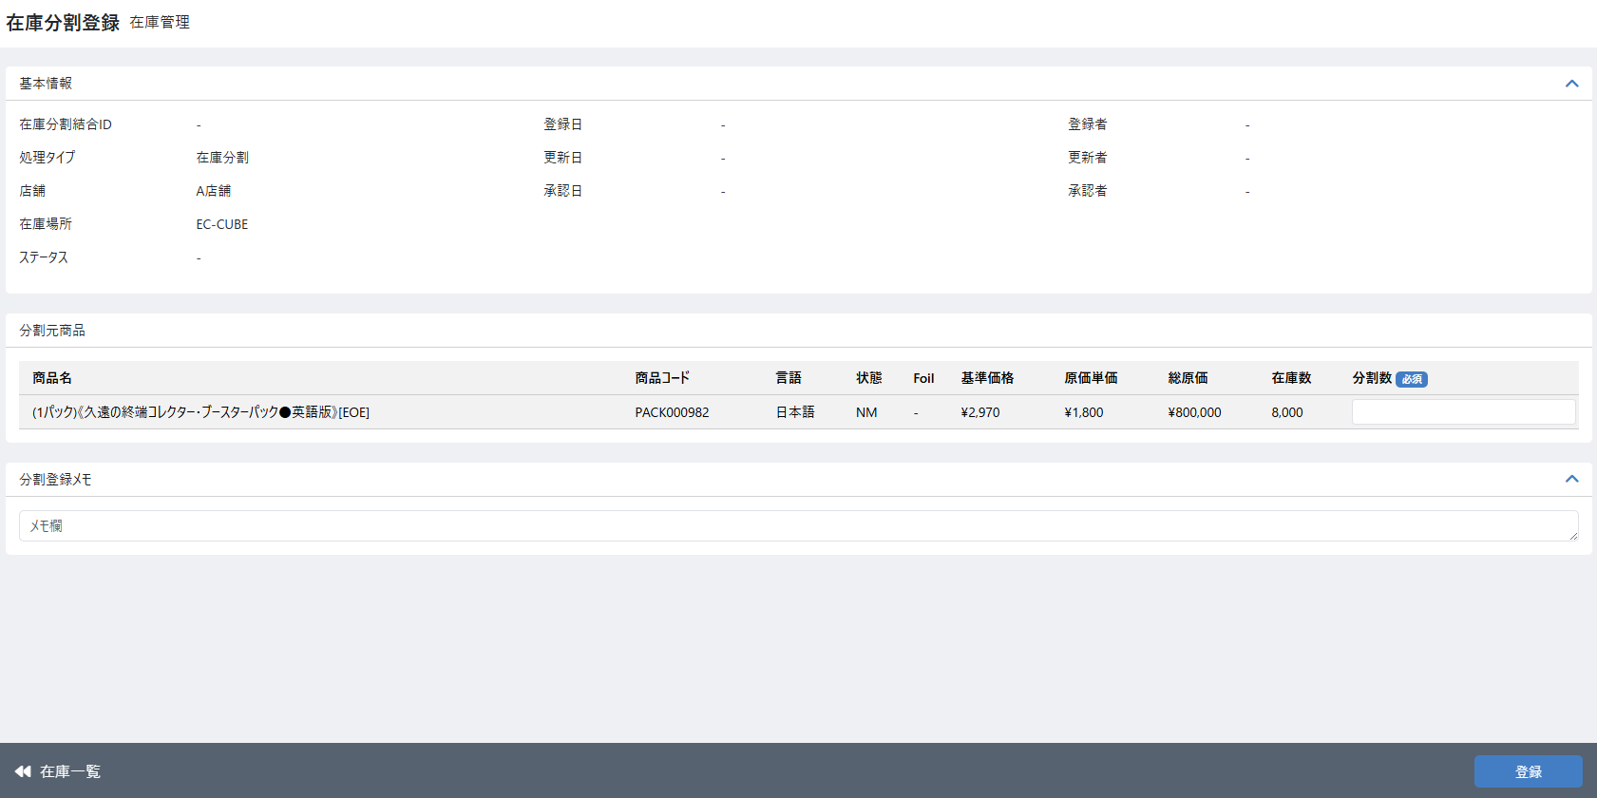

(1-1)
(1-6)
(1-9)
(1-2)
(1-7)
(1-10)
(1-3)
(1-8)
(1-11)

(1-4)
(1-5)

(2-1)
(2-2)
(2-3)
(2-4)
(2-5)
(2-6)
(2-7)
(2-8)
(2-9)
(2-10)

(3-1)

(4-2)
(4-1)

 | 処理概要

 |  | 1. 初期登録画面概要
 |  |  | ・ | 在庫検索一覧画面から任意の商品在庫を1つ選択し、在庫検索一覧画面の「在庫分割登録」ボタンを押下すると、選択商品在庫を分割対象とし、この画面（在庫分割登録の初期画面）へ遷移する
 |  |  | ・ | 選択した商品に対して、分割点数を入力し登録を行う
 |  |  | ・ | 登録後、ステータスは新規登録となり、分割対象の商品の在庫が分割点数分減る

作業者
アクション
ステータス
 |  | 2. 在庫分割登録ステータス遷移
作業者
分割対象の商品在庫を減らす
承認者
在庫一覧から分割登録を押下し遷移
分割先商品
登録
承認申請
分割先の商品在庫を増やす
新規登録
分割承認待ち
承認
入庫済み
 |  |  |  |  |  |  |  |  |  |  |  |  |  |  |  |  |  |  |  |  |  | 入庫完了

分割元の商品在庫を戻す
却下
却下

 |  | 3. 表示内容
 |  |  | 3-1.在庫一覧にて選択した商品情報・在庫情報を表示 ※画面部品一覧にて詳細記載

 |  | 4.分割元商品登録処理
 |  |  | 4-1.登録時に入力値チェックを行う
 |  |  | 4-2.入力値チェックについては画面部品一覧表の必須・最大値・画面部品の説明に記載されている条件に従いエラーとする
 |  |  |  | 必須：必須列に”○”がある場合、項目が未入力の場合エラー
 |  |  |  | 最大値：入力値が最大値を超える場合エラー
 |  |  |  | 画面部品の説明にあるチェック条件：チェック条件該当する場合エラー
 |  |  | 4-3.入力チェックの結果エラーがなければ在庫分割情報と在庫変動履歴、分割ステータス履歴の登録処理および分割元在庫の減算処理を行う
 |  |  | 4-4.処理順は、在庫減算処理→在庫変動履歴登録→分割ステータス履歴登録→在庫分割情報の順で処理を行う
 |  |  | 4-5.在庫減算するため下記の処理を行う
 |  |  |  | 4-5-1.在庫数の計算を行い分割数量分減算し登録する
 |  |  |  |  | ※計算式は、「現在の在庫数-分割数」とする
 |  |  |  | 4-5-2.在庫数を減算した後の在庫の総原価を計算し登録する
 |  |  |  |  | ※計算式は「別添資料_在庫変動時の履歴作成について」シートの「⑤在庫変更のタイミングで必ず対象在庫の総原価の更新を行う」【出庫時】を参照
 |  |  | 4-6.在庫変動履歴を登録する
 |  |  |  | ・ | 登録内容は「別添資料_在庫変動時の履歴作成について」参照
 |  |  | 4-7.在庫分割情報として下記を登録する
 |  |  |  | 4-7-1.基本情報として下記を登録する
 |  |  |  |  | 項目 |  | 内容
 |  |  |  |  | 在庫分割結合ID |  | 自動採番
 |  |  |  |  | 処理タイプ |  | 在庫分割
 |  |  |  |  | ステータス |  | 新規登録
 |  |  |  |  | 登録日 |  | 登録日
 |  |  |  |  | 更新日 |  | 更新日
 |  |  |  |  | 登録者 |  | 登録者
 |  |  |  |  | 更新者 |  | 更新者
 |  |  |  |  | 店舗、在庫区分 |  | 在庫検索一覧画面で選択した店舗、在庫区分
 |  |  |  |  | 在庫分割・結合メモ |  | 入力内容

 |  |  |  | 4-7-2.分割元商品として下記を登録する
 |  |  |  |  | 項目 |  | 内容
 |  |  |  |  | [分割元]商品コード |  | 在庫一覧で選択された商品の商品コード
 |  |  |  |  | [分割元]商品名 |  | 在庫分割作成時の商品名
 |  |  |  |  | [分割元]基準価格 |  | 在庫分割作成時の基準価格
 |  |  |  |  | [分割元]総原価 |  | 在庫分割作成時の総原価
 |  |  |  |  | [分割元]在庫数 |  | 在庫分割作成時の在庫数
 |  |  |  |  | 分割数 |  | 入力値
 |  |  |  |  | 登録日 |  | 登録日
 |  |  |  |  | 更新日 |  | 更新日
 |  |  |  |  | 登録者 |  | 登録者
 |  |  |  |  | 更新者 |  | 更新者
 |  |  |  |  | 出庫総原価 |  | 分割先商品の仕入総価格として利用するため 出庫総原価を計算する

 |  |  |  | 4-7-3.ステータス変更履歴を登録する（変更日時、ステータス、変更者）
 |  |  | 4-8.登録完了後、ステータスが新規登録の状態の登録画面に遷移する

 | 識別ID |  |  | ラベル |  |  | 書式・制限 |  |  | 必須 |  | 最大値 |  |  | 初期値 |  | 画面部品の説明
 | 画面上部
 | 1-1 |  |  | 在庫分割結合ID |  |  | ラベル |  |  | - |  | - |  |  | - |  | ステータスが新規登録の場合 "-"を表示 それ以外の場合 在庫分割結合IDを表示
 | 1-2 |  |  | 処理タイプ |  |  | ラベル |  |  | - |  | - |  |  | - |  | 「在庫分割」を表示
 | 1-3 |  |  | 店舗 |  |  | ラベル |  |  | - |  | - |  |  | - |  | 「在庫編集」シート識別ID:2-2店舗を参照
 | 1-4 |  |  | 在庫区分 |  |  | ラベル |  |  | - |  | - |  |  | - |  | 「在庫編集」シート識別ID:2-3在庫区分を参照
 | 1-5 |  |  | ステータス |  |  | ラベル |  |  | - |  | - |  |  | - |  | 在庫分割の進行状況を表示 項目内容は下記の通り 新規登録、分割承認待ち、却下、入庫完了
 | 1-6 |  |  | 登録日 |  |  | ラベル(YYYY/MM/DD HH:mm) |  |  | - |  | - |  |  | - |  | 在庫分割登録画面または、在庫分割CSV登録にて、 分割元商品が登録された日時を表示 新規登録時など登録前で日時が登録されていない場合は"-"を表示
 | 1-7 |  |  | 登録者 |  |  | ラベル |  |  | - |  | - |  |  | - |  | 在庫分割登録画面または、在庫分割CSV登録にて分割元商品の情報が登録された場合、操作時にログインしていたメンバーを登録者として登録しメンバーの名前を表示する 新規登録時など登録前で登録者が登録されていない場合は"-"を表示
 | 1-8 |  |  | 更新日 |  |  | ラベル(YYYY/MM/DD HH:mm) |  |  | - |  | - |  |  | - |  | 参照している在庫分割情報の更新日を表示 在庫分割情報の情報が登録、変更された日時 新規登録時など登録前で日時が登録されていない場合は"-"を表示
 | 1-9 |  |  | 更新者 |  |  | ラベル |  |  | - |  | - |  |  | - |  | 参照している在庫分割情報の更新者を表示 在庫分割情報の情報が登録、変更された際にログインして操作していたメンバーが表示される 新規登録時など登録前で最終更新者が登録されていない場合は"-"を表示
 | 1-10 |  |  | 承認日 |  |  | ラベル(YYYY/MM/DD HH:mm) |  |  | - |  | - |  |  | - |  | 在庫分割登録にて承認行為が行われた日時 日時が登録されていない場合は"-"を表示
 | 1-11 |  |  | 承認者 |  |  | ラベル |  |  | - |  | - |  |  | - |  | 在庫分割登録にて承認した作業者を承認者として表示する 承認前で承認者が登録されていない場合は"-"を表示
 | 分割元商品
 | 2-1 |  |  | 商品名 |  |  | 文字列 |  |  | - |  | - |  |  | - |  | 「在庫編集」シート識別ID:1-5商品コードを参照
 | 2-2 |  |  | 商品コード |  |  | 文字列 |  |  | - |  | - |  |  | - |  | 「在庫編集」シート識別ID:1-3商品名を参照
 | 2-3 |  |  | 言語 |  |  | 文字列 |  |  | - |  | - |  |  | - |  | 「在庫編集」シート識別ID:1-6言語を参照
 | 2-4 |  |  | 状態 |  |  | 文字列 |  |  | - |  | - |  |  | - |  | 「在庫編集」シート識別ID:1-7状態を参照
 | 2-5 |  |  | Foil |  |  | 文字列 |  |  | - |  | - |  |  | - |  | 「在庫編集」シート識別ID:1-8Foilを参照
 | 2-6 |  |  | 基準価格 |  |  | 文字列 |  |  | - |  | - |  |  | - |  | 分割元商品の商品コードより商品規格情報を取得しその基準価格を表示する
 | 2-7 |  |  | 原価単価 |  |  | 数値 |  |  | - |  | - |  |  | - |  | 「在庫編集」シート識別ID:2-5原価単価を参照
 | 2-8 |  |  | 総原価 |  |  | 数値 |  |  | - |  | - |  |  | - |  | 「在庫編集」シート識別ID:2-6総原価を参照
 | 2-9 |  |  | 在庫数 |  |  | 数値 |  |  | - |  | - |  |  | - |  | 「在庫編集」シート識別ID:2-4在庫数を参照
 | 2-10 |  |  | 分割数 |  |  | 数値 |  |  | ○ |  | 1～99999999 |  |  | - |  | 分割元商品から分割に使用する在庫数を記入するフォーム ・在庫数を超える数値が入力された場合はエラーとする
 | 画面下部
 | 3-1 |  |  | 分割登録メモ |  |  | 文字列 |  |  | - |  | - |  |  | - |  | メモの入力は全ステータスで可能 登録や却下や承認が押下されたときにメモの内容が保存される
 | フッター
 | 4-1 |  |  | 在庫一覧 |  |  | リンク |  |  | - |  | - |  |  | - |  | 初期登録画面には在庫一覧検索画面からしか遷移しないため、在庫一覧検索画面の検索条件と分割対象商品の選択状態を維持したまま在庫一覧検索画面へ遷移する
 | 4-2 |  |  | 登録 |  |  | ボタン |  |  | - |  | - |  |  | - |  | 在庫分割登録処理を行う

 | レイアウト図 分割先登録
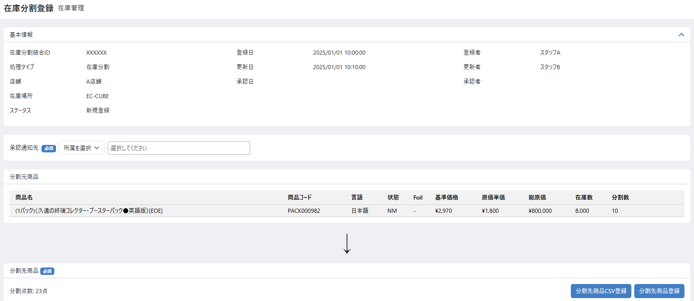

(1-1)
(1-2)

(2-1)
(2-14)
(2-15)
(2-2)
(2-3)
(2-4)
(2-5)
(2-6)
(2-7)
(2-8)
(2-9)
(2-10)
(2-11)
(2-12)
(2-13)

(3-1)
(3-2)
(3-3)

(4-1)
(4-2)

 | 処理概要

 |  | 1. 分割先登録画面概要
 |  |  | ・ | 分割先商品をCSVまたは画面操作により登録する
 |  |  | ・ | CSVによる分割先商品登録はモーダルから行い、モーダルの商品登録ボタンを押下すると画面に分割先商品が表示される（データベースへの登録は行わない）
 |  |  | ・ | 画面操作による分割先商品の登録および削除は、それぞれの商品の登録ボタンまたは削除ボタンを押下時に画面に反映される（データベースへの登録、削除は行わない）
 |  |  | ・ | 分割先登録がすべて完了したら承認申請ボタンを押下し、データベースに分割先商品を登録し、分割承認待ちステータスになる

 |  | 2.分割元登録済状態での表示内容
 |  |  | 2-1.参照している在庫分割情報を表示 ※画面部品一覧にて詳細記載
 |  |  | 2-2.分割先商品は登録された順に表示される、画面から登録された分は一番上に表示される

 |  | 3.分割先商品CSV登録
 |  |  | 3-1.分割先商品CSV登録ボタンを押下するとモーダルが開き、CSV登録を行うことができる（モーダルの内容は当シート内「レイアウト図 分割先商品CSV登録モーダル」参照）
 |  |  | 3-2.モーダル内の商品登録ボタンを押すと、分割先商品が分割先商品一覧に表示される（ここでは登録は行わない）
 |  |  | 3-3.CSVは2,000件を登録上限とする
 |  |  | 3-4.入力チェックについては「7.分割先商品登録処理」参照
 |  |  | 3-5.入力チェックはエラーが20件に到達するまでチェックを行う
 |  |  |  | 3-5-1.エラーがある場合、登録処理を終了し行番号と商品コード、商品名（該当商品があれば）をセットにしたエラーメッセージを最大20件まで画面上に表示する
 |  |  |  | 3-5-2.エラーメッセージには固定で、「エラーは20件まで表示されます」、とエラーメッセージの上に表示する
 |  |  | 3-6.すでに分割先商品が1件でも登録されている場合、登録前に分割先商品を全て削除してから登録を行う

 |  | 4.分割先商品登録（画面から）
 |  |  | 4-1.分割先商品登録ボタンを押下すると商品検索モーダルが開き、決定ボタンを押下すると商品の登録を行い分割先一覧に商品を表示する
 |  |  |  | （モーダルの内容は「在庫移動・振替登録 編集(振替)」シートの「レイアウト図 商品検索モーダル」と同様）
 |  |  | 4-2.商品表示時、数量が入っていない商品を一番上に表示する
 |  |  | 4-3.入力チェックについては「7.分割先商品登録処理」参照
 |  |  | 4-4.入力チェックでエラーがある場合は登録は行わず、分割先商品一覧上部にエラーを表示する
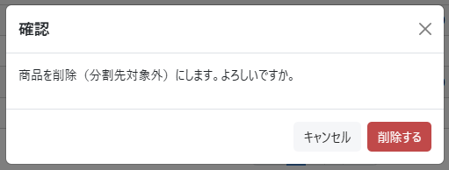
 |  |  | 4-5.一度に登録できる商品は1つとする。複数行の同時登録は行えない。

 |  | 5.分割先商品削除
 |  |  | 5-1.登録済みの分割先商品それぞれに対して削除ボタンを表示する
 |  |  | 5-2.削除ボタンを押下すると、モーダル（右図）を表示し、削除の確認を行う
 |  |  | 5-3.削除を行うと、分割先商品一覧から対象商品の行を削除する（データベースへの更新は行わない）

 |  | 6.承認申請
 |  |  | 6-1.分割先の登録を終えたら、承認通知先を選択し、承認申請を行う
 |  |  | 6-2.分割先商品が1件も登録されていない状態で承認申請が行われた場合エラーとする
 |  |  |  | ※運用想定として、商品を分割した際に、有価カードが出なかったとしても何かしらのカードを分割先に指定するため、分割先が存在しないというケースは発生しない形とする
 |  |  | 6-3.分割元商品と分割先商品とで同じ商品コードの商品がある場合エラー
 |  |  | 6-4.分割先商品の登録処理を行う、登録処理は7.分割先商品登録処理を参照
 |  |  | 6-5.承認申請時、基本情報の更新と、分割先商品の仕入総価格の計算、ステータス変更履歴の更新、承認通知先へのメール送信を行う
 |  |  | 6-6.基本情報として以下を更新する
 |  |  |  |  | 項目 |  | 内容
 |  |  |  |  | ステータス |  | 分割承認待ち
 |  |  |  |  | 更新日 |  | 更新日
 |  |  |  |  | 更新者 |  | 更新者
 |  |  |  |  | 在庫分割・結合メモ |  | 入力内容

 |  |  | 6-7.分割先商品の仕入総価格（1商品について数量分の仕入価格）を計算し、分割先商品情報に登録する
 |  |  |  | 計算式については「別添資料_在庫変動時の履歴作成について」シートの「【分割について】」の項目を参照
 |  |  | 6-8.登録完了後、ステータスが承認待ちの状態の登録画面に遷移する

 |  | 7.分割先商品登録処理
 |  |  | 7-1.入力チェックとして以下を行う
 |  |  |  | ・指定された商品コードが存在する商品であること
 |  |  |  | ・分割先在庫数が入力されていること
 |  |  |  | ・指定された分割先在庫数が、登録処理を行ったタイミングの在庫数以下であること
 |  |  | 7-2.分割先商品として以下を登録する
 |  |  |  |  | 項目 |  | 内容
 |  |  |  |  | [分割先]商品コード |  | CSVまたは画面から登録した分割先の商品コード
 |  |  |  |  | [分割先]商品名 |  | 在庫先登録時の商品名
 |  |  |  |  | [分割先]基準価格 |  | 在庫先登録時の基準価格
 |  |  |  |  | [分割先]総原価 |  | 在庫先登録時の総原価
 |  |  |  |  | [分割元]在庫数 |  | 在庫先登録時の在庫数
 |  |  |  |  | 分割先在庫数 |  | 入力値
 |  |  |  |  | 登録日 |  | 登録日
 |  |  |  |  | 更新日 |  | 更新日
 |  |  |  |  | 登録者 |  | 登録者
 |  |  |  |  | 更新者 |  | 更新者
 |  |  |  |  | 仕入総価格 |  | この時点では分割先が確定ではないので計算は行わない、承認申請時に分割先が確定（編集不可）となるので、承認申請時に仕入総価格の計算を行う

 | 新規に表示された部品のみ記載
 | 識別ID |  |  | ラベル |  |  | 書式・制限 |  |  | 必須 |  | 最大値 |  |  | 初期値 |  | 画面部品の説明
 | 画面上部
 | 1-1 |  |  | 承認通知先（所属選択） |  |  | 単一選択(セレクトボックス) |  |  | - |  | - |  |  | - |  | 「在庫編集」シート識別ID:3-6承認通知先（所属選択）を参照
 | 1-2 |  |  | 承認通知先（メンバー選択） |  |  | 複数選択(セレクトボックス) |  |  | ○ |  | - |  |  | - |  | 「在庫編集」シート識別ID:3-7承認通知先（メンバー選択）を参照
 | 分割先商品
 | 2-1 |  |  | 分割点数 |  |  | ラベル |  |  | - |  | - |  |  | - |  | 分割先在庫数の合計 分割先在庫数が変更されるたびに再集計を行う（分割先在庫数の登録フォームのフォーカスアウトで再集計の処理を実施）
 | 2-2 |  |  | 商品名 |  |  | ラベル |  |  | - |  | - |  |  | - |  | 「在庫編集」シート識別ID:1-5商品コードを参照
 | 2-3 |  |  | 商品コード |  |  | ラベル |  |  | - |  | - |  |  | - |  | 「在庫編集」シート識別ID:1-3商品名を参照
 | 2-4 |  |  | 言語 |  |  | ラベル |  |  | - |  | - |  |  | - |  | 「在庫編集」シート識別ID:1-6言語を参照
 | 2-5 |  |  | 状態 |  |  | ラベル |  |  | - |  | - |  |  | - |  | 「在庫編集」シート識別ID:1-7状態を参照
 | 2-6 |  |  | Foil |  |  | ラベル |  |  | - |  | - |  |  | - |  | 「在庫編集」シート識別ID:1-8Foilを参照
 | 2-7 |  |  | 基準価格 |  |  | ラベル |  |  | - |  | - |  |  | - |  | 分割先商品の商品コードより商品規格情報を取得しその基準価格を表示する
 | 2-8 |  |  | 原価単価 |  |  | ラベル |  |  | - |  | - |  |  | - |  | 「在庫編集」シート識別ID:2-5原価単価を参照
 | 2-9 |  |  | 総原価 |  |  | ラベル |  |  | - |  | - |  |  | - |  | 「在庫編集」シート識別ID:2-6総原価を参照
 | 2-10 |  |  | 買取価格 |  |  | ラベル |  |  | - |  | - |  |  | - |  | 分割先商品の商品コードより商品規格情報を取得しその買取価格を表示する
 | 2-11 |  |  | 在庫数 |  |  | ラベル |  |  | - |  | - |  |  | - |  | 「在庫編集」シート識別ID:2-4在庫数を参照
 | 2-12 |  |  | 分割先在庫数 |  |  | 数値(整数) |  |  | ○ |  | 0～99999999 |  |  | - |  | 分割先商品の入庫を行う在庫数を記入するフォーム ・在庫数を超える数値が入力された場合はエラーとする ・フォーカスアウトした際に、分割点数を再集計する
 | 2-13 |  |  | 操作 |  |  | ボタン |  |  | - |  | - |  |  | - |  | 削除ボタンを押下すると、削除の確認モーダルが表示され、モーダル内の削除ボタンを押下すると削除を実行し、画面を再読み込みする
 | 2-14 |  |  | 分割先商品CSV登録 |  |  | ボタン |  |  | - |  | - |  |  | - |  | 押下すると、分割先商品CSV登録モーダルが表示され、モーダル内でCSVによる商品登録すると分割先商品が追加される
 | 2-15 |  |  | 分割先商品追加 |  |  | ボタン |  |  | - |  | - |  |  | - |  | 押下すると、商品検索モーダルが表示され、モーダル内で商品を選択すると分割先商品が追加される
 | ステータス変更履歴
 | 3-1 |  |  | 更新日 |  |  | ラベル |  |  | - |  | - |  |  | - |  | 初期表示画面から表示を追加
 | 3-2 |  |  | ステータス |  |  | ラベル |  |  | - |  | - |  |  | - |  | 初期表示画面から表示を追加
 | 3-3 |  |  | 更新者 |  |  | ラベル |  |  | - |  | - |  |  | - |  | 初期表示画面から表示を追加
 | フッター
 | 4-1 |  |  | 在庫移動・振替検索一覧 |  |  | リンク |  |  | - |  | - |  |  | - |  | 初期表示画面ではフッタのリンクは「在庫一覧」だったが、「在庫分割・結合検索一覧」へのリンクに変更し、検索状態を維持したまま「在庫分割・結合検索一覧」画面へ遷移する
 | 4-2 |  |  | 承認申請 |  |  | ボタン |  |  | - |  | - |  |  | - |  | 押下時の処理は処理概要参照

 | レイアウト図 分割先商品CSV登録モーダル

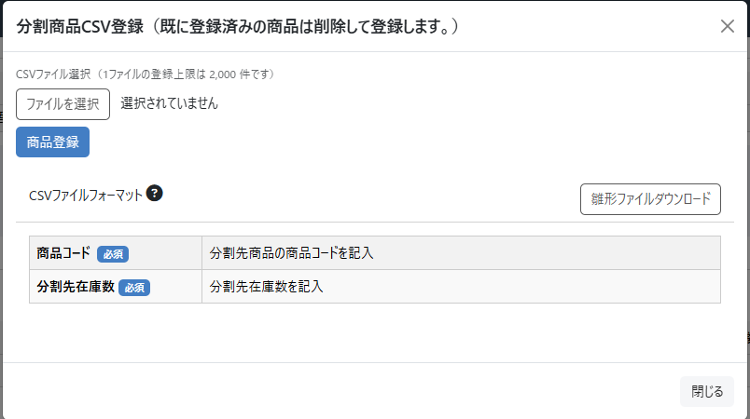

(1-1)

(1-2)

(1-3)

(2-1)

(2-2)

 | 新規に表示された部品のみ記載
 | 識別ID |  |  | ラベル |  |  | 書式・制限 |  |  | 必須 |  | 最大値 |  |  | 初期値 |  | 画面部品の説明
 | CSV登録部
 | 1-1 |  |  | ファイルを選択 |  |  | ボタン |  |  | - |  | - |  |  | - |  | ボタンを押下すると、アップロードするためのディレクトリフォームが開き、 csvファイルをアップロードすることが出来る
 | 1-2 |  |  | 商品登録 |  |  | ボタン |  |  | - |  | - |  |  | - |  | 押下時に、分割商品CSV登録を実行 商品登録を押下時に下記の場合エラーとなる ・アップロードされたファイルがcsv以外のファイルの場合 ・CSVファイルが下記のカラム名以外の場合（フォーマット不一致エラー） 商品コード、分割先分割在庫数 ※CSV1行目のカラム名の一致チェックを行う
 | 1-3 |  |  | 雛形ファイルフォーマット |  |  | ボタン |  |  | - |  | - |  |  | - |  | ボタン押下時に下記のカラムが記入されているCSVファイルを出力する CSVのカラムは下記の通り 商品コード、分割先分割在庫数

 | 登録CSV
 | 識別ID |  |  | 項目名 |  |  | 主キー |  | 書式・制限 |  | 必須 |  | 最大文字数 または最大値 |  | 入力例 |  | 説明
 | 2-1 |  |  | 商品コード |  |  | ○ |  | 文字列 |  | ○ |  | 255 |  | ABCD1234 |  | 分割先商品の商品コードを記入
 | 2-2 |  |  | 分割先分割在庫数 |  |  |  |  | 数値 |  | ○ |  | 1～99999999 |  | 1 |  | 分割先商品の入庫を行う在庫数を記入

 | レイアウト図 承認待ち
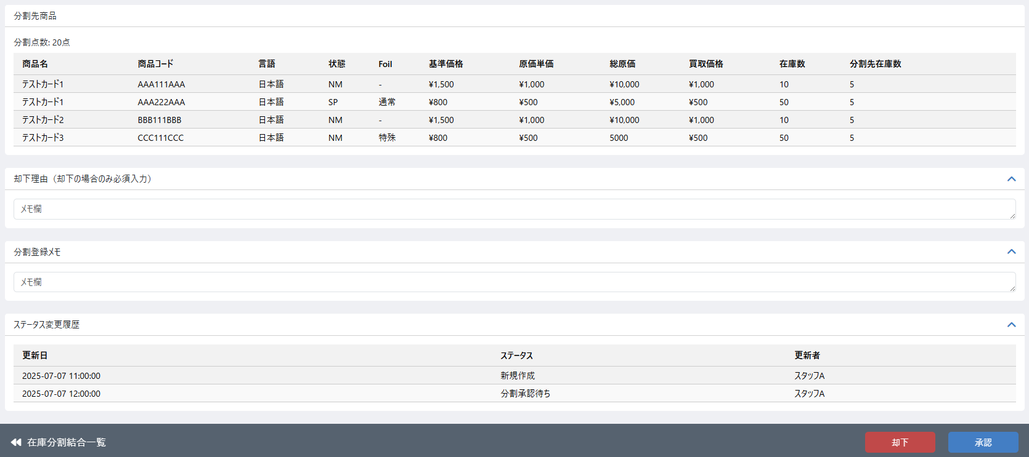

(1-1)

(2-1)
(2-2)

 | 処理概要
 |  | 1.承認権限制限
 |  |  | 1-1.「在庫編集承認一覧(検索結果)」シート、2.承認権限制限を参照

 |  | 2.承認処理
 |  |  | 2-1.処理順は、在庫情報更新→在庫変動履歴登録→在庫分割情報の順で処理を行う
 |  |  | 2-2.分割先商品の在庫情報を更新する
 |  |  |  | 2-2-1.分割先商品に登録された分割先在庫数から現在庫数を計算し登録する
 |  |  |  | ※計算式は、「承認処理時の在庫数+分割先在庫数」とする
 |  |  |  | 2-2-2.分割先商品の総原価を計算し登録する
 |  |  |  | ※計算式は、「承認処理時の総原価+分割先商品の仕入総価格」とする
 |  |  | 2-3.分割先在庫の在庫変動履歴を登録する
 |  |  |  | ・ | 登録内容は「別添資料_在庫変動時の履歴作成について」参照
 |  |  | 2-4.在庫分割情報として下記を登録する
 |  |  |  | 2-4-1.基本情報として下記を登録する
 |  |  |  |  | 項目 |  | 内容
 |  |  |  |  | ステータス |  | 入庫完了
 |  |  |  |  | 更新日 |  | 更新日
 |  |  |  |  | 更新者 |  | 更新者
 |  |  |  |  | 承認日 |  | 承認日
 |  |  |  |  | 承認者 |  | 承認者
 |  |  |  |  | 在庫分割・結合メモ |  | 入力内容

 |  |  | 2-5.登録完了後、ステータスが入庫済の状態の登録画面に遷移する

 |  | 3.却下処理
 |  |  | 3-1.却下理由が空の場合エラー
 |  |  | 3-2.分割先商品の在庫情報の更新を行わない
 |  |  | 3-3.分割元商品の在庫情報の更新処理を行う（減算した在庫の戻し）
 |  |  |  | 3-3-1.分割元商品に登録された分割数から現在庫数を計算し登録する
 |  |  |  | ※計算式は、「却下処理時の在庫数+分割元分割数」とする
 |  |  |  | 3-3-2.分割元商品の総原価を計算し登録する
 |  |  |  | ※計算式は、「却下処理時の総原価+分割元商品の出庫総価格」とする
 |  |  | 3-4.在庫変動履歴の登録を行う
 |  |  |  | 3-4-1.登録内容は在庫分割新規登録時に分割元在庫を減算したときの逆の履歴となる（加算）
 |  |  | 3-5.在庫分割情報として下記を登録する
 |  |  |  | 3-5-1.基本情報として下記を登録する
 |  |  |  |  | 項目 |  | 内容
 |  |  |  |  | ステータス |  | 却下
 |  |  |  |  | 更新日 |  | 更新日
 |  |  |  |  | 更新者 |  | 更新者
 |  |  |  |  | 承認日 |  | 承認日
 |  |  |  |  | 承認者 |  | 承認者
 |  |  |  |  | 在庫分割・結合メモ |  | 入力内容
 |  |  | 3-6.登録完了後、ステータスが却下済みの状態の登録画面に遷移する

 |  | 4.承認ステータス変更時の通知
 |  |  | 「在庫編集承認一覧(検索結果)」シートの5.ステータス変更時の通知を参照

 | 新規に表示された部品のみ記載
 | 識別ID |  |  | ラベル |  |  | 書式・制限 |  |  | 必須 |  | 最大値 |  |  | 初期値 |  | 画面部品の説明
 | 画面下部
 | 1-1 |  |  | 却下理由 |  |  | 文字列 |  |  |  |  |  |  |  |  |  | ステータスが「承認待ち」または「却下済」の場合表示 ステータスが「承認待ち」の時に、却下するを押下する場合は、必須入力とする メールで通知する際に却下理由をメールテンプレートの内容に従い、メール本文に含める※メールテンプレート内にて表示位置をタグ指定する ステータスが「却下済」の場合は、却下時に入力された却下理由を表示する

 | 2-1 |  |  | 却下 |  |  | ボタン |  |  | - |  | - |  |  | - |  | 下記表示条件とする ・登録者がログインしているユーザー以外の場合 押下すると、確認画面が表示されOKを押下すると、却下処理を実行する
 | 2-2 |  |  | 承認 |  |  | ボタン |  |  | - |  | - |  |  | - |  | 下記表示条件とする ・登録者がログインしているユーザー以外の場合 押下すると、確認画面が表示されOKを押下すると、承認処理を実行する

 | レイアウト図 入庫済 または 却下済
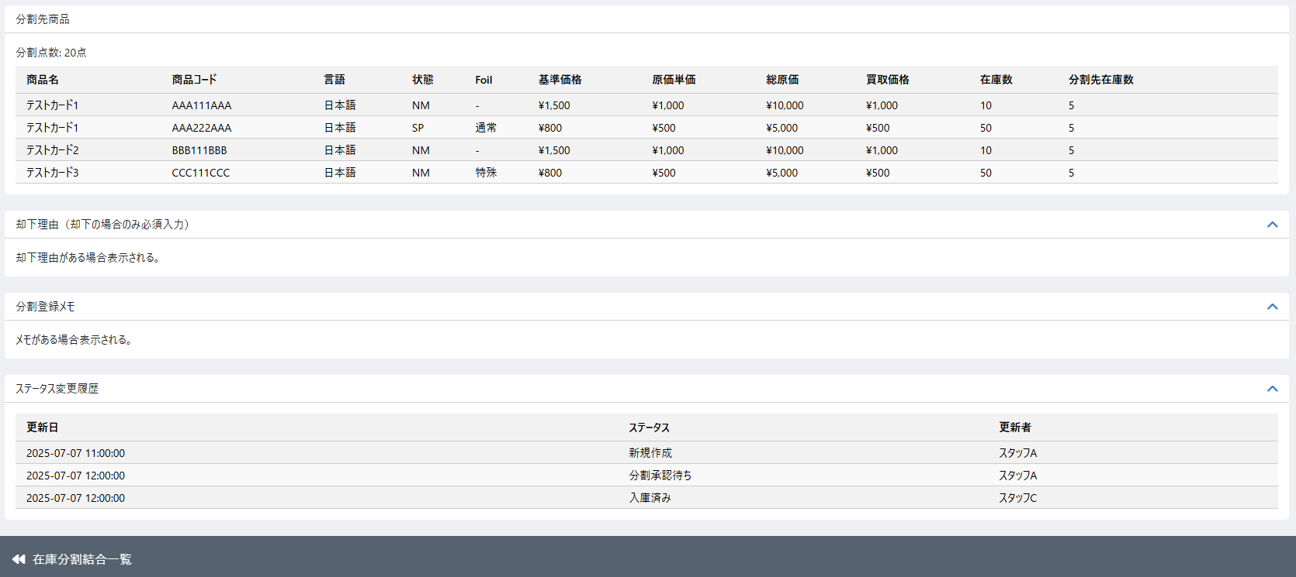

 | 処理概要
 |  | 1.承認または却下が終わったデータは編集不可とする

在庫分割結合登録編集（結合)
ドキュメント名 |  |  |  |  |  |  |  | 在庫管理 基本設計 |  |  |  |  | セクション
プロジェクト名 |  |  |  |  |  |  |  | サイトリニューアル |  |  |  |  | 作成者 |  | 佐藤 |  | 作成日 | 2025-08-25 | 更新者 | 本田 | 更新日 | 2026-01-13

機能No |  |  | M04-13 |  |  |  |  | 機能名 |  |  | 在庫分割結合登録編集（結合） |  |  |  |  |  | 概要

 | レイアウト図 在庫分割結合登録編集（結合）画面
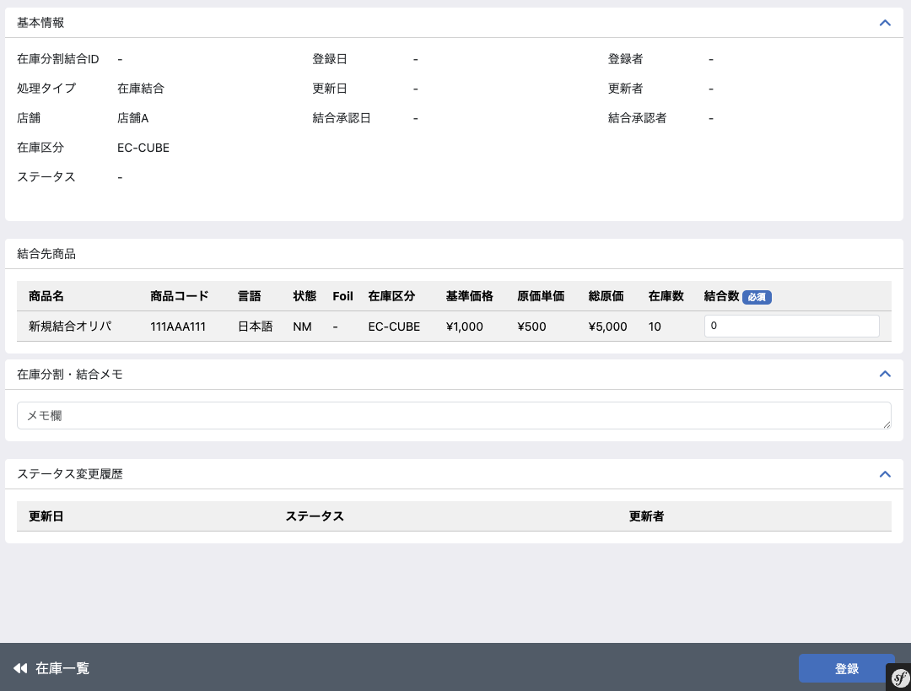

(1-1)
(1-6)
(1-9)

(1-2)
(1-7)
(1-10)

(1-3)
(1-8)
(1-11)

(1-4)

(1-5)

(2-1)
(2-2)
(2-3)
(2-4)
(2-5)
(2-6)
(2-7)
(2-8)
(2-9)
(2-10)
(2-11)

(3-1)

(4-1)
(4-2)
(4-3)

(5-1)
(5-2)

 | 処理概要 在庫分割結合登録編集（結合）新規登録画面

 |  | 結合登録画面概要
 |  |  | ・ | 在庫検索一覧画面から任意の商品在庫を1つ選択し、在庫検索一覧画面の「在庫結合登録」ボタンを押下すると、選択商品在庫を結合元商品とし、この画面（在庫結合登録の初期画面）へ遷移する
 |  |  | ・ | 選択した商品に対して、結合点数を入力し登録を行う
 |  |  | ・ | 登録後、ステータスは新規登録となる

アクション
ステータス
ピック
作業
新規登録
NG
新規登録
欠品登録
結合
承認待ち
結合
承認
却下
入庫済み
結合作業
結合元
登録
結合元
登録
 |  | 結合登録ステータス遷移
登録画面

 |  | 権限制御
 |  |  | ・ | 0201_基本設計仕様書(システム設定).xlsxの権限制御シート（機能ID: M11-03）の「2.編集可能店舗処理」に応じた権限制御が行われる

 |  | ステータス
 |  |  | ・ | 基本情報のステータスはハイフンを表示する

 |  | 結合先商品登録
 |  |  | ・ | 登録時に結合数を必須として入力チェックを行う
 |  |  | ・ | 登録ボタン押下時に入力チェックを満たした場合登録処理を行う
 |  |  |  | ・ | 基本情報について、以下の項目を保存する
 |  |  |  |  | 項目 |  |  |  |  | 内容
 |  |  |  |  | 在庫分割結合ID |  |  |  |  | 自動採番
 |  |  |  |  | 処理タイプ |  |  |  |  | 在庫結合
 |  |  |  |  | ステータス |  |  |  |  | 新規登録
 |  |  |  |  | 登録日 |  |  |  |  | 登録日
 |  |  |  |  | 更新日 |  |  |  |  | 更新日
 |  |  |  |  | 登録者 |  |  |  |  | 登録者
 |  |  |  |  | 更新者 |  |  |  |  | 更新者
 |  |  |  |  | 在庫分割・結合メモ |  |  |  |  | 入力内容

 |  |  |  | ・ | ステータス変更履歴を登録する（更新日、更新者、ステータス）
 |  |  |  |  | ・ | 上記の保存項目に従って更新日、更新者、ステータスを変更
 |  |  | ・ | 結合先商品について、以下の項目を保存する
 |  |  |  |  | 項目 |  |  |  |  | 内容
 |  |  |  |  | [結合先]商品コード |  |  |  |  | 在庫一覧で選択された商品の商品コード
 |  |  |  |  | [結合先]商品名 |  |  |  |  | 在庫結合登録時の商品名
 |  |  |  |  | [結合先]基準価格 |  |  |  |  | 在庫結合登録時の基準価格
 |  |  |  |  | [結合先]原価単価 |  |  |  |  | 在庫結合登録時の原価単価
 |  |  |  |  | [結合先]総原価 |  |  |  |  | 在庫結合登録時の総原価
 |  |  |  |  | [結合先]在庫数 |  |  |  |  | 在庫結合登録時の在庫数
 |  |  |  |  | 結合数 |  |  |  |  | 入力値
 |  |  |  |  | 登録日 |  |  |  |  | 登録日
 |  |  |  |  | 更新日 |  |  |  |  | 更新日
 |  |  |  |  | 登録者 |  |  |  |  | 登録者
 |  |  |  |  | 更新者 |  |  |  |  | 更新者

 |  |  | ・ | 登録後の遷移
 |  |  |  | ・ | 在庫分割結合（結合2（結合元登録））の画面へ遷移する

 | 識別ID |  |  | ラベル |  |  |  |  |  | 書式・制限 |  | 必須 |  | 最大値 |  | 初期値 |  | 画面部品の説明
 | 基本情報
 | 1-1 |  |  | 在庫分割結合ID |  |  |  |  |  | ラベル |  | - |  | - |  | - |  | ステータスが新規登録の場合 "-"を表示 それ以外の場合 在庫分割結合IDを表示
 | 1-2 |  |  | 処理タイプ |  |  |  |  |  | ラベル |  | - |  | - |  | - |  | 「在庫結合」を表示
 | 1-3 |  |  | 店舗 |  |  |  |  |  | ラベル |  | - |  | - |  | - |  | 「在庫編集」シート識別ID:2-2店舗を参照
 | 1-4 |  |  | 在庫区分 |  |  |  |  |  | ラベル |  | - |  | - |  | - |  | 「在庫編集」シート識別ID:2-3在庫区分を参照
 | 1-5 |  |  | ステータス |  |  |  |  |  | ラベル |  | - |  | - |  | - |  | 在庫結合の進行状況を表示 項目内容は下記の通り 新規登録、結合元登録、結合計画承認待ち、却下、結合計画承認済み、結合完了承認待ち、入庫完了
 | 1-6 |  |  | 登録日 |  |  |  |  |  | ラベル(YYYY/MM/DD HH:mm) |  | - |  | - |  | - |  | 在庫結合登録画面または、在庫結合CSV登録にて、 結合先商品が登録された日時を表示 新規登録時など登録前で日時が登録されていない場合は"-"を表示
 | 1-7 |  |  | 更新日 |  |  |  |  |  | ラベル(YYYY/MM/DD HH:mm) |  | - |  | - |  | - |  | 参照している在庫結合情報の更新日を表示 在庫結合情報の情報が登録、変更された日時 新規登録時など登録前で日時が登録されていない場合は"-"を表示
 | 1-8 |  |  | 登録者 |  |  |  |  |  | ラベル |  | - |  | - |  | - |  | 在庫結合登録画面または、在庫結合CSV登録にて結合先商品の情報が登録された場合、操作時にログインしていたメンバーを登録者として登録しメンバーの名前を表示する 新規登録時など登録前で登録者が登録されていない場合は"-"を表示
 | 1-9 |  |  | 結合承認日 |  |  |  |  |  | ラベル(YYYY/MM/DD HH:mm) |  | - |  | - |  | - |  | 在庫結合承認申請について承認行為が行われた日時 日時が登録されていない場合は"-"を表示
 | 1-10 |  |  | 更新者 |  |  |  |  |  | ラベル |  | - |  | - |  | - |  | 参照している在庫結合情報の更新者を表示 在庫結合情報の情報が登録、変更された際にログインして操作していたメンバーが表示される 新規登録時など登録前で最終更新者が登録されていない場合は"-"を表示
 | 1-11 |  |  | 結合承認者 |  |  |  |  |  | ラベル |  | - |  | - |  | - |  | 在庫結合承認申請を承認した作業者を承認者として表示する 承認前で承認者が登録されていない場合は"-"を表示
 | 結合先商品
 | 2-1 |  |  | 商品名 |  |  |  |  |  | 文字列 |  | - |  | - |  | - |  | 「在庫編集」シート識別ID:1-5商品コードを参照
 | 2-2 |  |  | 商品コード |  |  |  |  |  | 文字列 |  | - |  | - |  | - |  | 「在庫編集」シート識別ID:1-3商品名を参照
 | 2-3 |  |  | 言語 |  |  |  |  |  | 文字列 |  | - |  | - |  | - |  | 「在庫編集」シート識別ID:1-6言語を参照
 | 2-4 |  |  | 状態 |  |  |  |  |  | 文字列 |  | - |  | - |  | - |  | 「在庫編集」シート識別ID:1-7状態を参照
 | 2-5 |  |  | Foil |  |  |  |  |  | 文字列 |  | - |  | - |  | - |  | 「在庫編集」シート識別ID:1-8Foilを参照
 | 2-6 |  |  | 在庫区分 |  |  |  |  |  | ラベル |  | - |  | - |  | - |  | 「在庫編集」シート識別ID:2-4在庫区分を参照
 | 2-7 |  |  | 基準価格 |  |  |  |  |  | 文字列 |  | - |  | - |  | - |  | 分割元商品の商品コードより商品規格情報を取得しその基準価格を表示する
 | 2-8 |  |  | 原価単価 |  |  |  |  |  | 数値 |  | - |  | - |  | - |  | 「在庫編集」シート識別ID:2-5原価単価を参照
 | 2-9 |  |  | 総原価 |  |  |  |  |  | 数値 |  | - |  | - |  | - |  | 「在庫編集」シート識別ID:2-6総原価を参照
 | 2-10 |  |  | 在庫数 |  |  |  |  |  | 数値 |  | - |  | - |  | - |  | 「在庫編集」シート識別ID:2-4在庫数を参照
 | 2-11 |  |  | 結合数 |  |  |  |  |  | 数値 |  | ○ |  | 1～99999999 |  | - |  | 結合先商品から結合して作成する数を記入するフォーム ・在庫数を超える数値が入力された場合はエラーとする
 | 結合登録メモ
 | 3-1 |  |  | 結合登録メモ |  |  |  |  |  | 文字列 |  | - |  | - |  | - |  | メモの入力は全ステータスで可能 登録や却下や承認が押下されたときにメモの内容が保存される
 | ステータス変更履歴
 | 4-1 |  |  | 更新日 |  |  |  |  |  | ラベル |  | - |  | - |  | - |  | 各種ステータス更新時の日時を履歴として表示
 | 4-2 |  |  | ステータス |  |  |  |  |  | ラベル |  | - |  | - |  | - |  | 各種ステータス更新時のステータスを履歴として表示
 | 4-3 |  |  | 更新者 |  |  |  |  |  | ラベル |  | - |  | - |  | - |  | 各種ステータス更新時の更新者を履歴として表示
 | フッター
 | 5-1 |  |  | 在庫一覧 |  |  |  |  |  | リンク |  | - |  | - |  | - |  | 初期登録画面には在庫一覧検索画面からしか遷移しないため、在庫一覧検索画面の検索条件と結合対象商品の選択状態を維持したまま在庫一覧検索画面へ遷移する
 | 5-2 |  |  | 登録 |  |  |  |  |  | ボタン |  | - |  | - |  | - |  | 在庫結合登録処理を行う

 | レイアウト図 在庫分割結合登録編集（結合）画面

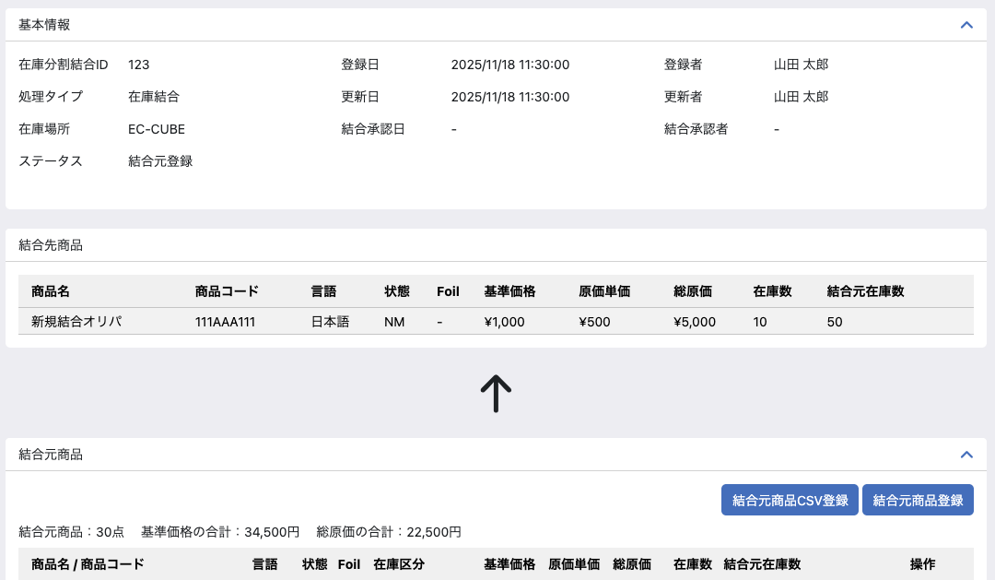
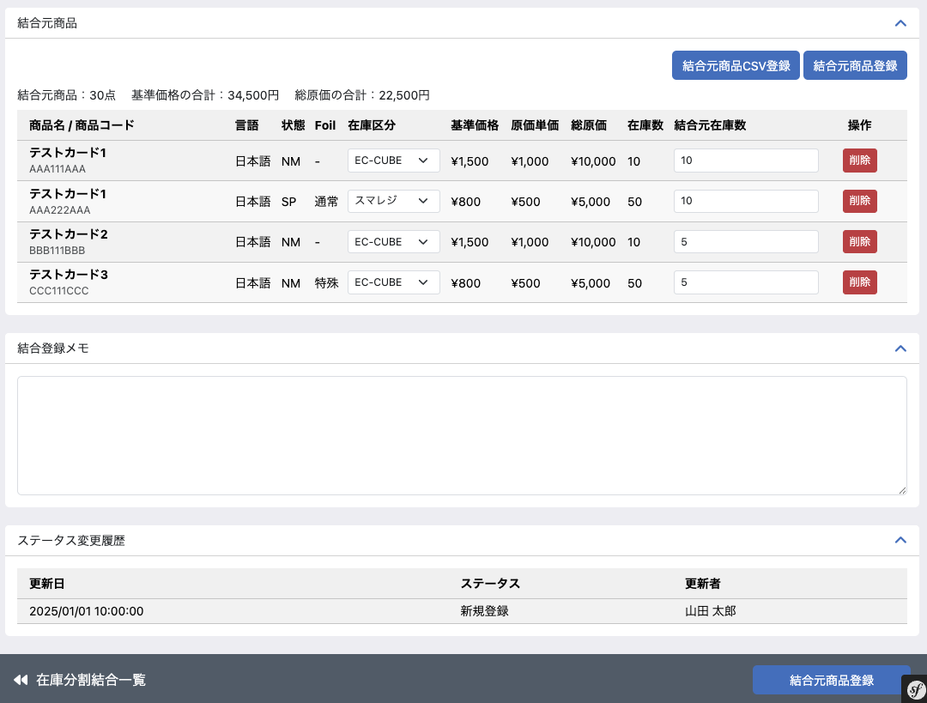

(7-16)
(7-17)

(7-1)
(7-2)
(7-3)

(7-4)
(7-5)
(7-6)
(7-7)
(7-8)
(7-9)
(7-10)
(7-11)
(7-12)
(7-13)
(7-14)
(7-15)

(5-3)
(5-4)

 | 処理概要 在庫分割結合登録編集（結合）新規登録画面

 |  | 結合計画承認申請画面概要
 |  |  | ・ | 「在庫分割結合検索一覧」画面から任意の移動を選択し、この画面（結合元登録の画面）へ遷移する
 |  |  | ・ | 「新規登録」画面からボタンを押下し、この画面（結合元登録の画面）へ遷移する
 |  |  | ・ | CSVによる結合元商品登録はモーダルから行い、モーダルの商品登録ボタンを押下すると即時登録とする
 |  |  | ・ | 画面操作による結合元商品の登録および削除は、結合元商品登録モーダルからの商品の登録または操作カラムの削除ボタンを押下時に即時反映とする
 |  |  | ・ | 結合元商品登録処理後、ステータスは結合元登録となる

 |  | 結合登録ステータス遷移
アクション
ステータス
ピック
作業
新規登録
NG
新規登録
欠品登録
結合
承認待ち
結合
承認
却下
入庫済み
結合作業
結合元
登録
結合元
登録
結合元登録画面

 |  | 権限制御
 |  |  | ・ | 0201_基本設計仕様書(システム設定).xlsxの権限制御シート（機能ID: M11-03）の「2.編集可能店舗処理」に応じた権限制御が行われる

 |  | ステータス
 |  |  | ・ | 基本情報のステータスはハイフンを表示する

 |  | 結合元商品の表示
 |  |  | ・ | 結合元商品は登録された順に表示される
 |  |  | ・ | 結合元商品が多い場合はページングを行う（1ページ20件とする）

 |  | 結合元商品CSV登録
 |  |  | ・ | CSVは10,000件を登録上限とする
 |  |  | ・ | CSV登録では、入力チェックはエラーが20件に到達するまでチェックを行う
 |  |  |  | ・ | エラーがある場合、登録処理を終了し行番号と商品コード、商品名（該当商品があれば）をセットにしたエラーメッセージを最大20件まで画面上に表示する
 |  |  |  | ・ | エラーメッセージには固定で、エラーを最大20件まで表示しています、とエラーメッセージの上に表示する
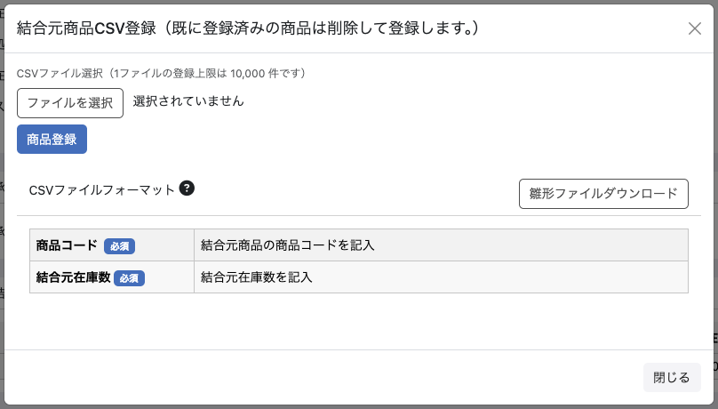
 |  |  | ・ | すでに結合元商品が1件でも登録されている場合、登録前に結合元商品を全て削除してから登録を行う
 |  |  | ・ | 登録処理完了後は画面を再読み込みし、登録済み商品が表示される

 |  | 結合元商品登録（画面から）
 |  |  | ・ | 結合元商品登録ボタンを押下すると商品検索モーダルが開き、決定ボタンを押下すると商品の登録を行い再読み込みを行う
 |  |  | ・ | 再読み込み時、数量が入っていない商品を一番上に表示する
 |  |  |  | ・ | 商品のみが登録されている状態で、結合元在庫数を入力し、フォーカスアウトしたときにAjaxで結合元在庫数を登録する
 |  |  |  | ・ | フォーカスアウト時にエラーがある場合は、入力フォームの近くにエラー内容を表示し、保存を行わない
 |  |  |  | ・ | 入力チェックでエラーがある場合は登録は行わず、結合元商品一覧上部にエラーを表示する
 |  |  | ・ | 一度に登録できる商品は1つとする。複数行の同時登録は行えない。
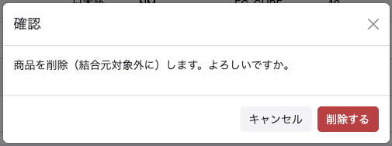
 |  | 結合元商品削除
 |  |  | ・ | 登録済みの結合元商品に削除ボタンを表示する
 |  |  | ・ | 削除ボタンを押下すると、削除の確認モーダルを表示する
 |  |  |  | ・ | 削除を行うと、即時でデータの削除を行い、画面の再読み込みを行う

 |  | 在庫区分の選択について
 |  |  | ・ | 結合元商品の一覧テーブルにおいて、在庫区分はEC-CUBEまたはスマレジをプルダウンで変更できる
 |  |  |  | ・ | 在庫区分を変更した場合、原価単価、総原価、在庫数がそれぞれ区分に応じた値に変更されて、総原価の合計の値が再計算される

 |  | 結合元商品登録処理
 |  |  | ・ | 入力チェックとして以下を行う
 |  |  |  | ・ | 指定された商品コードが存在する商品であること
 |  |  |  | ・ | 結合元在庫数が入力されていること
 |  |  |  | ・ | 指定された結合元在庫数が、登録処理を行ったタイミングの在庫数以下であること
 |  |  |  | ・ | 入力チェックとして以下を行う
 |  |  | ・ | 結合元在庫数は0を許容し、0の場合は結合元商品から削除すること
 |  |  | ・ | 結合元商品として以下を登録する
 |  |  |  | 項目 |  |  |  |  | 内容
 |  |  |  | [結合元]商品コード |  |  |  |  | CSVまたは画面から登録した分割先の商品コード
 |  |  |  | [結合元]商品名 |  |  |  |  | 在庫先登録時の商品名
 |  |  |  | [結合元]在庫数 |  |  |  |  | 在庫先登録時の在庫数
 |  |  |  | 結合元在庫数 |  |  |  |  | 入力値
 |  |  |  | 登録日 |  |  |  |  | 登録日
 |  |  |  | 更新日 |  |  |  |  | 更新日
 |  |  |  | 登録者 |  |  |  |  | 登録者
 |  |  |  | 更新者 |  |  |  |  | 更新者
 |  |  |  | 仕入総価格 |  |  |  |  | この時点では結合元商品が確定ではないので計算は行わない、承認申請時に結合元が確定（編集不可）となるので、フッターの結合元商品登録ボタン押下時に仕入総価格の計算を行う

 |  | 結合元商品登録処理（フッターボタン）
 |  |  | ・ | 基本情報について、以下の項目を保存する
 |  |  |  | 項目 |  |  |  |  | 内容
 |  |  |  | ステータス |  |  |  |  | 結合計画承認待ち
 |  |  |  | 更新日、更新者 |  |  |  |  | 承認申請するボタン押下時の情報に基づく 更新日：日時 更新者：ユーザー名
 |  |  |  | 在庫分割・結合メモ |  |  |  |  | 入力内容
 |  |  | ・ | 結合元登録後の遷移
 |  |  |  | ・ | 在庫分割結合（結合3（結合計画承認申請））の画面へ遷移する

 | 識別ID |  |  | ラベル |  |  |  |  |  | 書式・制限 |  | 必須 |  | 最大値 |  | 初期値 |  | 画面部品の説明
 | フッター
 | 5-3 |  |  | 在庫分割結合一覧 |  |  |  |  |  | リンク |  | - |  | - |  | - |  | 初期表示画面ではフッタのリンクは「在庫一覧」だったが、「在庫分割・結合検索一覧」へのリンクに変更し、検索状態を維持したまま「在庫分割・結合検索一覧」画面へ遷移する
 | 5-4 |  |  | 結合元商品登録 |  |  |  |  |  | ボタン |  | - |  | - |  | - |  | 結合元商品登録処理を行う
 | 結合元商品
 | 7-1 |  |  | 結合元商品 |  |  |  |  |  | ラベル |  | - |  | - |  | - |  | 結合元商品の結合元在庫数の値の合計数を表示する
 | 7-2 |  |  | 基準価格の合計 |  |  |  |  |  | ラベル |  | - |  | - |  | - |  | 結合元商品の基準価格の合計数を表示する
 | 7-3 |  |  | 総原価の合計 |  |  |  |  |  | ラベル |  | - |  | - |  | - |  | 結合元商品の総原価の合計数を表示する
 | 7-4 |  |  | 商品名 |  |  |  |  |  | ラベル |  | - |  | - |  | - |  | 「在庫編集」シート識別ID:1-5商品コードを参照
 | 7-5 |  |  | 商品コード |  |  |  |  |  | ラベル |  | - |  | - |  | - |  | 「在庫編集」シート識別ID:1-3商品名を参照
 | 7-6 |  |  | 言語 |  |  |  |  |  | ラベル |  | - |  | - |  | - |  | 「在庫編集」シート識別ID:1-6言語を参照
 | 7-7 |  |  | 状態 |  |  |  |  |  | ラベル |  | - |  | - |  | - |  | 「在庫編集」シート識別ID:1-7状態を参照
 | 7-8 |  |  | Foil |  |  |  |  |  | ラベル |  | - |  | - |  | - |  | 「在庫編集」シート識別ID:1-8Foilを参照
 | 7-9 |  |  | 在庫区分 |  |  |  |  |  | 単一選択(セレクトボックス) |  | - |  | - |  | - |  | 「在庫編集」シート識別ID:2-4在庫区分を参照
 | 7-10 |  |  | 基準価格 |  |  |  |  |  | ラベル |  | - |  | - |  | - |  | 「在庫検索一覧」シート識別ID:2-12基準価格lを参照
 | 7-11 |  |  | 原価単価 |  |  |  |  |  | ラベル |  | - |  | - |  | - |  | 「在庫編集」シート識別ID:2-5原価単価を参照
 | 7-12 |  |  | 総原価 |  |  |  |  |  | ラベル |  | - |  | - |  | - |  | 「在庫編集」シート識別ID:2-6総原価を参照
 | 7-13 |  |  | 在庫数 |  |  |  |  |  | ラベル |  | - |  | - |  | - |  | 「在庫編集」シート識別ID:2-4在庫数を参照
 | 7-14 |  |  | 結合元在庫数 |  |  |  |  |  | 数値 |  | ○ |  | 0～99999999 |  | - |  | 結合元商品の出庫を行う在庫数を記入するフォーム ・在庫数を超える数値が入力された場合はエラーとする ・0を許容し、0が入力された場合は商品行を削除する
 | 7-15 |  |  | 操作 |  |  |  |  |  | ボタン |  | - |  | - |  | - |  | 削除ボタンを押下すると、削除の確認モーダルが表示され、モーダル内の削除ボタンを押下すると削除を実行し、画面を再読み込みする
 | 7-16 |  |  | 結合元商品CSV登録 |  |  |  |  |  | ボタン |  | - |  | - |  | - |  | 押下すると、結合元商品CSV登録モーダルが表示され、モーダル内でCSVによる商品登録すると結合元商品が追加される
 | 7-17 |  |  | 結合元商品登録 |  |  |  |  |  | ボタン |  | - |  | - |  | - |  | 押下すると、商品検索モーダルが表示され、モーダル内で商品を選択すると結合元商品が追加される

 | レイアウト図 在庫分割結合登録編集（結合）結合承認申請画面

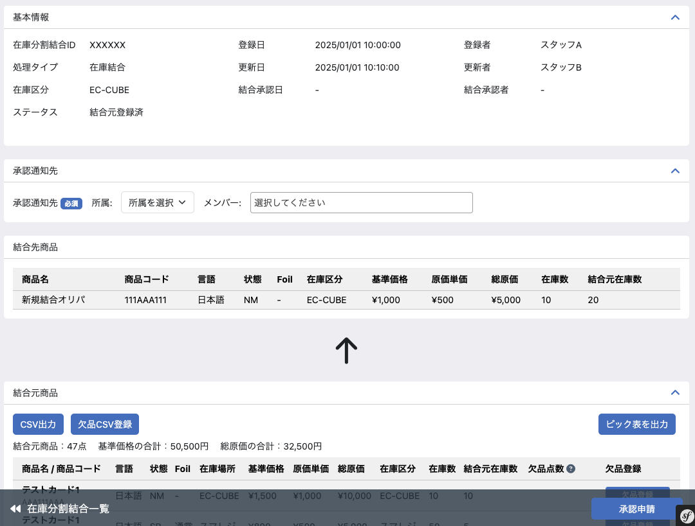
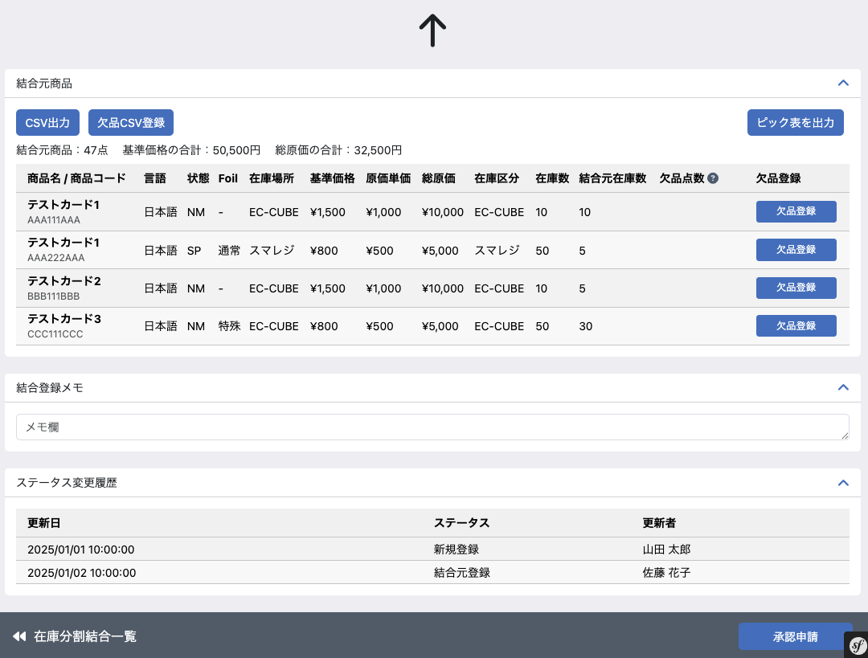

(6-1)
(6-2)

(7-20)
(7-21)
(7-22)

(7-18)
(7-19)

(5-5)

 | 処理概要 在庫分割結合登録編集（結合）結合承認申請画面

 |  | 結合計画承認申請画面概要
 |  |  | ・ | 「在庫分割結合検索一覧」画面から任意の移動を選択し、この画面（結合計画承認申請の画面）へ遷移する
 |  |  | ・ | 「結合元登録」画面からボタンを押下し、この画面（結合計画承認申請の画面）へ遷移する
 |  |  | ・ | 結合先商品、結合元商品およびその商品についての欠品点数を登録し、承認申請を行う
 |  |  | ・ | 承認申請後、ステータスは結合計画承認待ちとなる

 |  | 結合登録ステータス遷移
アクション
ステータス
ピック
作業
新規登録
NG
新規登録
欠品登録
結合
承認待ち
結合
承認
却下
入庫済み
結合作業
結合元
登録
結合元
登録
結合計画承認申請画面

 |  | 権限制御
 |  |  | ・ | 0201_基本設計仕様書(システム設定).xlsxの権限制御シート（機能ID: M11-03）の「2.編集可能店舗処理」に応じた権限制御が行われる

 |  | ステータス
 |  |  | ・ | 基本情報のステータスは結合元登録とする

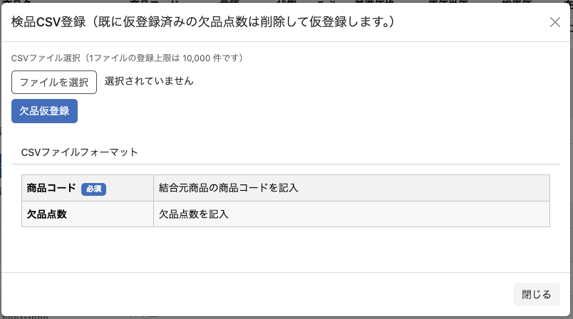
 |  | 各種出力について
 |  |  |  | ・ | 検品CSV出力
 |  |  |  |  |  | ・ | 結合元商品の欠品点数について検品CSV登録に利用するためのCSVを出力する
 |  |  |  | ・ | 検品CSV登録
 |  |  |  |  |  | ・ | 結合元商品の欠品点数および担当者をCSVで登録する
 |  |  |  |  |  | ・ | CSV登録処理が完了後、結合元商品はCSVの内容に応じて欠品点数および担当者が仮登録状態となり一覧で確認できる
 |  |  |  | ・ | ピック表を出力
 |  |  |  |  |  | ・ | 移動対象のCSVを出力ボタンを押下すると在庫移動・振替内容の対象商品の一覧をPDF出力する
 |  |  |  |  |  |  | ・ | 在庫移動戻しリストPDF（機能ID: M04-39）
 |  |  |  |  |  |  |  | ※ タイトルをピック表に変更し出力する

 |  | 通知先
 |  |  | ・ | 店舗間移動でのみ通知先を設定
 |  |  |  | ・ | 承認通知先は必須入力とし、承認通知先で選択されたユーザに承認通知メールを送信する
 |  |  |  |  | ・ | 承認通知先はデータベースには保存しない

 |  | 欠品登録ボタン
 |  |  | ・ | 入力された欠品点数が移動点数より少ない正の整数の場合に欠品登録ボタンは活性状態となり押下できる
 |  |  | ・ | 欠品登録ボタンを押下すると入力された欠品点数が仮登録され、欠品登録ボタンは取り消しボタンへ変化する
 |  |  | ・ | 仮登録された値は承認申請処理の際に欠品点数として利用される

 |  | 取り消しボタン
 |  |  | ・ | 取り消しボタンを押下すると仮登録された欠品点数を取り消す
 |  |  | ・ | 取り消しボタンを押下すると入力された欠品点数削除され、取り消しボタンは欠品登録ボタンへ変化する

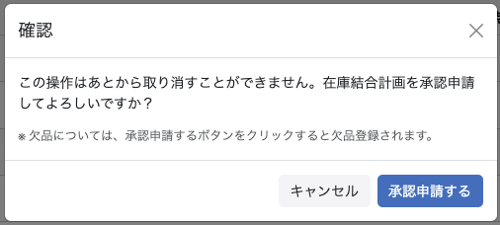
 |  | 承認申請処理
 |  |  | ・ | 承認申請ボタン押下時
 |  |  |  | ・ | 入力チェック（必須、書式、文字数チェック以外）は以下とする
 |  |  |  |  | ・ | 承認通知先の所属とメンバーの値がない場合はエラーとする
 |  |  |  |  | ・ | 欠品点数が結合元在庫数より多い場合はエラーとする
 |  |  |  | ・ | 入力チェックを満たした場合、承認申請確認モーダルを表示する
 |  |  | ・ | 承認申請するボタン押下時
 |  |  |  | ・ | 基本情報、結合先商品と結合元商品の登録申請を行う
 |  |  |  | ・ | 仮登録された欠品情報に元づいて対象の商品の欠品登録を行う
 |  |  |  | ・ | 承認通知先で選択されたユーザに承認通知メールを送信する
 |  |  |  | ・ | 基本情報について、以下の項目を保存する

 |  |  |  |  | 項目 |  |  |  |  | 内容
 |  |  |  |  | ステータス |  |  |  |  | 結合計画承認待ち
 |  |  |  |  | 更新日、更新者 |  |  |  |  | 承認申請するボタン押下時の情報に基づく 更新日：日時 更新者：ユーザー名
 |  |  |  |  | 在庫分割・結合メモ |  |  |  |  | 入力内容

 |  |  |  | ・ | ステータス変更履歴を登録する（更新日、更新者、ステータス）
 |  |  |  |  | ・ | 上記の保存項目に従って更新日、更新者、ステータスを変更
 |  |  | ・ | 結合元商品について、以下の項目を保存する

 |  |  |  |  | 項目 |  |  |  |  | 内容
 |  |  |  |  | 欠品点数 |  |  |  |  | 入力値（仮登録された値）
 |  |  |  |  | 欠品登録者 |  |  |  |  | 承認申請するボタン押下時のユーザー

 |  |  | ・ | ステータス変更履歴を登録する（更新日、更新者、ステータス）
 |  |  |  | ・ | 更新日、更新者、ステータスについては承認申請処理の基本情報の保存項目を利用
 |  |  | ・ | 承認申請後の遷移
 |  |  |  | ・ | 在庫分割結合（結合4（結合計画承認））の画面へ遷移する

 |  | 履歴登録について
 |  |  | ・ | 承認申請時に欠品がある場合は欠品の履歴登録を行う
 |  |  |  | ・ | 0202_基本設計仕様書(在庫管理機能)_元仕様バックアップの別添付資料_変動時の履歴作成を参考とする

 | 識別ID |  |  | ラベル |  |  |  |  |  | 書式・制限 |  | 必須 |  | 最大値 |  | 初期値 |  | 画面部品の説明
 | 5-5 |  |  | 承認申請 |  |  |  |  |  | ボタン |  | - |  | - |  | - |  | 結合計画承認申請処理を行う
 | 承認通知先
 | 6-1 |  |  | 承認通知先（所属選択） |  |  |  |  |  | 単一選択(セレクトボックス) |  | - |  | - |  | - |  | ※ 店舗間移動時は必須 共通処理識別ID1-1参照 表示内容については下記条件を追加とする 編集している在庫を保持している店舗の所属マスターデータから取得し選択肢とする
 | 6-2 |  |  | 承認通知先（メンバー選択） |  |  |  |  |  | 複数選択(セレクトボックス) |  | - |  | - |  | - |  | ※ 店舗間移動時は必須 共通処理識別ID1-2参照 承認を行う担当者にメール通知を送るために、対象メンバーを選択するためのフォーム
 | フッター
 | 7-18 |  |  | 欠品点数 |  |  |  |  |  | 数値（整数） |  | - |  | 1～1000000 |  | - |  | 結合元在庫数よりも大きい数を登録した場合はエラーとする
 | 7-19 |  |  | 欠品登録・取り消し |  |  |  |  |  | ボタン |  | - |  | - |  | - |  | 欠品点数を仮登録または取り消しする ※ 仮登録された値は承認申請処理の際に欠品点数の値として利用
 | 7-20 |  |  | CSV出力 |  |  |  |  |  | ボタン |  | - |  | - |  | - |  | 検品CSV登録のフォーマットに準じた結合元商品についてのCSVファイルを出力する
 | 7-21 |  |  | 検品CSV登録 |  |  |  |  |  | ボタン |  | - |  | - |  | - |  | 検品CSV登録モーダルを表示
 | 7-22 |  |  | ピック表を出力 |  |  |  |  |  | ボタン |  | - |  | - |  | - |  | 結合元商品の対象商品の一覧をCSV出力する 在庫移動戻しリストPDF（機能ID: M04-39） ※ タイトルをピック表に変更 ※ 金額閾値は出庫元の閾値で出力する

 | レイアウト図 在庫分割結合登録編集（結合）結合承認画面

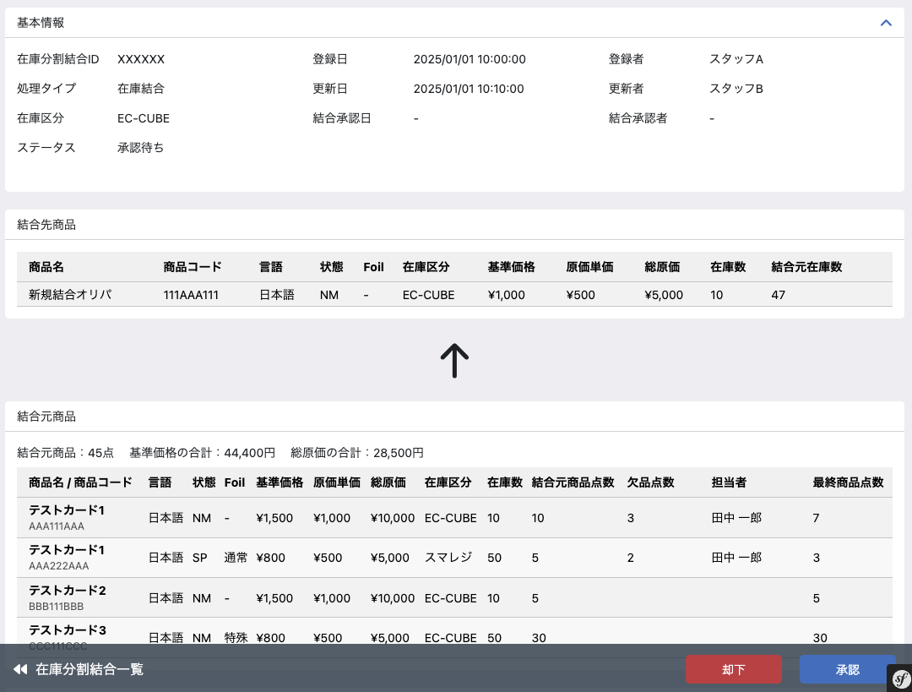
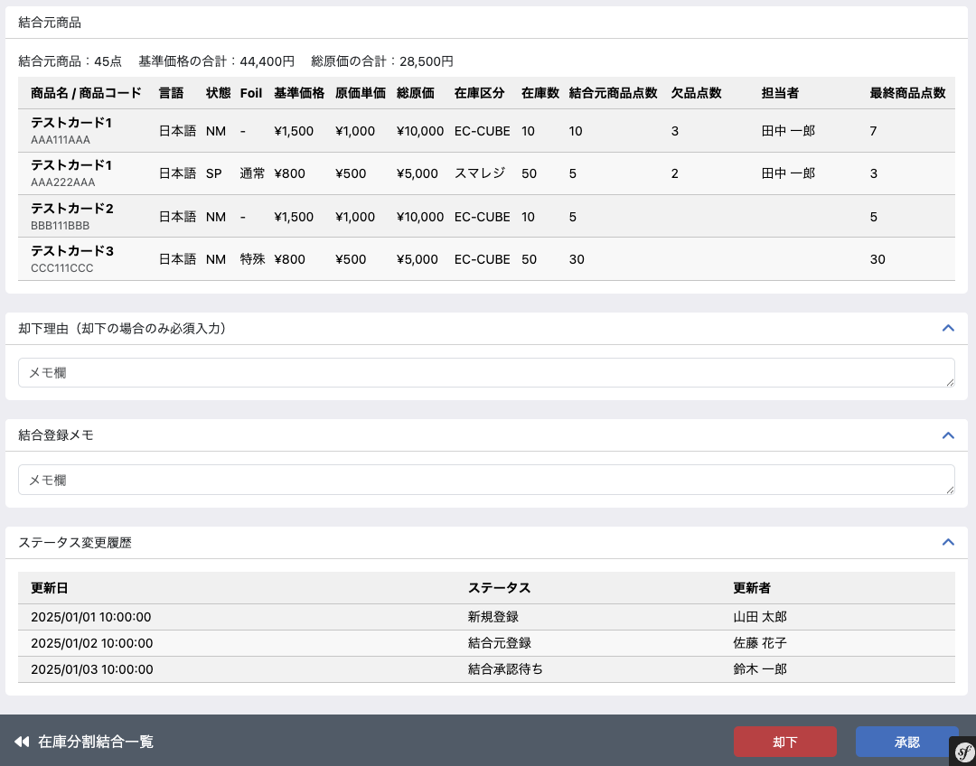

(7-17)
(7-18)

(8-1)

(5-6)
(5-7)

 | 処理概要 在庫分割結合登録編集（結合）結合承認画面

 |  | 結合計画承認画面概要
 |  |  | ・ | 「在庫分割結合検索一覧」画面から任意の移動を選択し、この画面（結合計画承認の画面）へ遷移する
 |  |  | ・ | 「結合計画承認申請」画面からボタンを押下し、この画面（結合計画承認の画面）へ遷移する
 |  |  | ・ | 結合先商品、結合元商品およびその商品についての欠品点数を確認し、却下または承認を行う
 |  |  | ・ | 却下後、ステータスは却下となる
 |  |  | ・ | 承認後、ステータスは結合計画承認済みとなる

 |  | 結合登録ステータス遷移
アクション
ステータス
ピック
作業
新規登録
NG
新規登録
欠品登録
結合
承認待ち
結合
承認
却下
入庫済み
結合作業
結合元
登録
結合元
登録
結合計画承認画面

 |  | 権限制御
 |  |  | ・ | 0201_基本設計仕様書(システム設定).xlsxの権限制御シート（機能ID: M11-03）の「2.編集可能店舗処理」に応じた権限制御が行われる

 |  | ステータス
 |  |  | ・ | 基本情報のステータスは結合計画承認待ちとする

 |  | 結合元商品の表示
 |  |  | ・ | 欠品点数が入力された商品から表示する


 |  | 却下・承認処理
 |  |  | ・ | 却下
 |  |  |  | ・ | 却下ボタン押下時、却下確認モーダルを表示する
 |  |  |  | ・ | 却下するボタン押下時、基本情報、結合先商品と結合元商品の却下を行う
 |  |  |  |  | ・ | 結合元商品について在庫を移動点数だけ増やす
 |  |  |  |  |  | ・ | 在庫変動履歴の登録については「別添資料_在庫変動時の履歴作成について」シートを参照
 |  |  |  | ・ | 入力チェック（必須、書式、文字数チェック以外）は以下とする
 |  |  |  |  | ・ | 却下処理確認モーダルでの却下するボタン押下時は却下理由の入力がない場合はエラーとする

 |  |  |  | ・ | ステータスは却下とする
 |  |  | ・ | 承認処理
 |  |  |  | ・ | 承認ボタン押下時、承認確認モーダルを表示する
 |  |  |  |  | ・ | 承認するボタン押下時、基本情報、結合先商品と結合元商品の承認を行う
 |  |  |  |  | ・ | ステータスは結合計画承認済みとする
 |  |  | ・ | 却下または承認時、以下の項目を保存する
 |  |  |  |  | 項目 |  |  |  |  | 内容
 |  |  |  |  | ステータス |  |  |  |  | 却下：却下 承認：結合計画承認済み
 |  |  |  |  | 更新日、更新者 |  |  |  |  | 更新日：却下または承認ボタン押下時の日時 更新者：却下または承認ボタン押下時のユーザー名
 |  |  |  |  | 結合計画承認日、結合計画承認者 |  |  |  |  | 結合計画承認日：承認するボタン押下時の日時 結合計画承認者：承認するボタン押下時のユーザー名
 |  |  |  |  | 在庫分割・結合メモ |  |  |  |  | 入力内容

 |  |  |  | ・ | ステータス変更履歴を登録する（更新日、更新者、ステータス）
 |  |  |  |  | ・ | 上記の保存項目に従って更新日、更新者、ステータスを変更
 |  |  | ・ | 画面遷移
 |  |  |  | ・ | 却下後、在庫分割結合（移動7（結合完了））の画面へ遷移する
 |  |  |  | ・ | 承認処理後、在庫分割結合（結合5（結合完了承認申請））の画面へ遷移する

 |  | 却下時になった際の原価の扱い（減算した在庫の戻し）
 |  |  | ・ | 結合元商品
 |  |  |  | ・ | 在庫数： 結合元在庫数
 |  |  |  |  | ・ | 欠品登録を行った商品については欠品点数分を除く
 |  |  |  | ・ | 仕入総価格：結合元商品のそれぞれの移動総原価
 |  |  |  |  | ・ | 欠品がある場合 結合元総原価 × （（移動数 - 欠品数）/ 移動数）とする

 | 識別ID |  |  | ラベル |  |  |  |  |  | 書式・制限 |  | 必須 |  | 最大値 |  | 初期値 |  | 画面部品の説明
 | フッター
 | 5-6 |  |  | 却下 |  |  |  |  |  | ボタン |  | - |  | - |  | - |  | 結合計画の却下処理を行うためのモーダルを表示し、モーダル内の却下ボタンを押下することで却下処理が行われる
 | 5-7 |  |  | 承認 |  |  |  |  |  | ボタン |  | - |  | - |  | - |  | 結合計画の承認処理を行うためのモーダルを表示し、モーダル内の承認ボタンを押下することで承認処理が行われる
 | 結合元商品
 | 7-23 |  |  | 欠品登録者 |  |  |  |  |  | ラベル |  | - |  | - |  | - |  | 承認申請時の欠品登録ユーザー情報
 | 7-24 |  |  | 最終商品点数 |  |  |  |  |  | ラベル |  | - |  | - |  | - |  | 結合元商品の各商品の最終的に結合に使われた枚数 結合元商品点数 - 欠品点数
 | 却下理由
 | 8-1 |  |  | 却下理由 |  |  |  |  |  | 全角・半角 |  | - |  | 65535byte |  | - |  | 却下処理をこなう場合は必須

 | レイアウト図 在庫分割結合登録編集（結合）完了画面




 | 処理概要 在庫分割結合登録編集（結合）完了画面

 |  | 完了画面概要
 |  |  | ・ | 「在庫分割結合検索一覧」画面から任意の移動を選択し、この画面（在庫結合完了の画面）へ遷移する
 |  |  | ・ | 結合計画承認画面で「却下」ボタンを押下し、この画面（在庫結合完了の画面）へ遷移する
 |  |  | ・ | 結合完了承認画面で「承認」ボタンを押下し、この画面（在庫結合完了の画面）へ遷移する

アクション
ステータス
ピック
作業
新規登録
NG
新規登録
欠品登録
結合
承認待ち
結合
承認
却下
入庫済み
結合作業
結合元
登録
結合元
登録
 |  | 結合登録ステータス遷移

完了画面

 |  | ステータス
 |  |  |  | ・ | 入庫完了となった場合、ステータスは入庫完了と表示
 |  |  |  | ・ | 結合計画承認で却下となった場合、ステータスは却下と表示

在庫履歴検索一覧(検索入力)
ドキュメント名 |  |  |  |  |  |  | 在庫管理 基本設計 |  |  |  | セクション
プロジェクト名 |  |  |  |  |  |  | サイトリニューアル |  |  |  | 作成者 |  | 佐藤 |  | 作成日 | 2025/8/25 | 更新者 | 加藤 | 更新日 |  | 2025-11-18

機能No |  |  | M04-17 |  |  |  | 機能名 |  | 在庫履歴検索一覧(検索入力) |  |  |  |  |  | 概要 | 在庫履歴の検索フォーム

 | レイアウト図
(1-1)
(1-2)
(1-3)
(2-1)
(2-2)
(2-3)
(2-4)
(2-5)
(2-6)
(2-7)
(2-8)
(2-9)
(2-10)
(2-11)
(2-12)
(2-13)
(2-14)
(2-15)
(2-16)
(2-17)
(2-18)
(2-19)
(2-20)
(2-21)
(2-22)
(2-23)
(2-24)
(2-25)
(2-26)
(2-27)
(2-28)
(2-29)
(2-30)
(2-31)
(2-32)
(3-1)
(3-2)
(2-33)
(2-34)
(2-35)
(2-36)
(2-37)
(2-38)

 | カスタマイズ説明
 | ・ | カスタマイズ要件
 |  | 現行システムの"価格/在庫履歴"のうち在庫履歴の仕様を踏襲する
 |  |  | ・ | 本店在庫・支店在庫・スマレジ（実店頭）在庫やスマレジの情報を横断的に検索が可能とする

 | ・ | カスタマイズ要件に記載の内容以外は現行踏襲とする。

 | 処理概要（★はカスタマイズ項目）
 |  | 1.初期処理
 |  |  | 1-1.アクセス時に、初期値を入力されている状態とする※検索は行わない

 | ★ | 2.表示項目カスタマイズ内容
 |  |  | 2-1.現行より、下記項目の追加及び項目名の変更を行う
 |  |  | ・ | 識別ID:1-2店舗を追加
 |  |  | ・ | 識別ID:1-3在庫区分を追加
 |  |  | ・ | 識別ID:2-1,2-2日付から登録日に項目名を変更
 |  |  | ・ | 識別ID:2-3在庫変更理由から在庫変動理由区分に項目を変更
 |  |  | ・ | 識別ID:2-4欠品検索を追加
 |  |  | ・ | 識別ID:2-6種別から公開種別に項目名を変更
 |  |  | ・ | 識別ID:2-13,14在庫から在庫数に項目名を変更
 |  |  | ・ | 識別ID:2-15,16在庫増減数を追加
 |  |  | ・ | 識別ID:2-17,18販売価格を追加
 |  |  | ・ | 識別ID:2-19,20仕入単価を追加
 |  |  | ・ | 識別ID:2-21,22変更後原価単価を追加
 |  |  | ・ | 識別ID:2-23,24原価率を追加
 |  |  | ・ | 識別ID:2-25受注番号を追加
 |  |  | ・ | 識別ID:2-26買取番号を追加
 |  |  | ・ | 識別ID:2-27,28登録者を追加
 |  |  | ・ | 識別ID:2-29,30承認者を追加
 |  |  | ・ | 識別ID:2-31,32承認日を追加
 |  |  | ・ | 識別ID:2-37在庫変動理由・欠品理由を追加

 | ★ | 3.検索処理
 |  |  | 3-1.検索対象の確認
 |  |  |  | 検索に使用できる項目は「欠品検索」のチェック有無によって分岐する。
 |  |  |  |  | チェックありの場合：検索対象項目のうち欠品履歴に○となっている項目のみ使用可能となる
 |  |  |  |  | チェックなしの場合：検索対象項目のうち在庫変動履歴に○となっている項目のみ使用可能となる
 |  |  | 3-2.検索項目同士の条件はAND条件とする
 |  |  | 例）店舗(入力値:A店舗)と在庫区分(入力値:EC-CUBE)にそれぞれ値が入力されて場合、A店舗かつEC-CUBEの情報のみに絞り込む
 |  |  | 3-3.それぞれの項目の検索チェックについては画面部品一覧表の必須・最大値・画面部品の説明に記載されている条件に従い処理を行う
 |  |  |  | 必須：必須列に”○”がある場合、項目が未入力の場合エラー
 |  |  |  | 最大値：入力値が最大値を超える場合エラー
 |  |  |  | 画面部品の説明にあるチェック条件：チェック条件該当する場合エラー
 |  |  |  | ※３－１で確認した検索対象に応じた検索対象項目のみ処理する
 |  |  | 3-4.在庫変動履歴データに対して、検索条件フォームに入力された内容を用いて検索を行う
 |  |  | 3-5.検索が完了したらページを再描画し、検索結果の件数表示と、検索結果一覧を表示する
 |  |  |  | 3-5-1.「欠品検索」にチェックが選択された場合は「欠品履歴検索一覧(検索結果)」シートの検索結果一覧を表示
 |  |  |  |  |  | ※検索元のデータは在庫履歴一覧を参照し、表示カラムを「在庫履歴検索一覧（検索結果）」とは差し替える作りとなる

 | 識別ID |  |  | ラベル |  |  |  | 書式・制限 |  | 必須 |  | 最大値 |  | 初期値 |  | 画面部品の説明 |  |  |  | 検索対象項目
 | 上部表示項目 |  |  |  |  |  |  |  |  |  |  |  |  |  |  |  |  |  |  | 在庫変動履歴 | 欠品履歴
 | 1-1 |  |  | 商品名(日/英）・カード名・商品コード |  |  |  | 文字列 |  | - |  | 255文字 |  | - |  | 値が入力されていた場合 商品名（日/英）、カード名、商品コードの3カラムを検索対象とし、それぞれのカラムに対して部分一致検索を行う |  |  |  | ○ | ○
 | 1-2 |  |  | 店舗 |  |  |  | 複数選択(セレクトボックス) |  | - |  | - |  | ログインしているメンバーのデフォルト検索表示店舗 |  | 共通処理識別ID1-3参照 |  |  |  | ○ | ○
 | 1-3 |  |  | 在庫区分 |  |  |  | チェックボックス |  | - |  | - |  | - |  | 共通処理識別ID1-4参照 |  |  |  | ○ | ○
 | アコーディオン内
 | 2-1 |  |  | 登録日(from） |  |  |  | 日時(YYYY/MM/DD HH:mm) |  | - |  | ~9999/12/31 23:59 |  | ページを表示した日の月の1日 |  | 登録日(From)>登録日(To)の場合エラーとし検索を行わない 入力された日時以降を検索対象に含めます（入力した日時も含む） |  |  |  | ○ | ○
 | 2-2 |  |  | 登録日(to) |  |  |  | 日時(YYYY/MM/DD HH:mm) |  | - |  | ~9999/12/31 23:59 |  | - |  | 入力した日時以前を検索対象に含めます（入力した日時も含む） |  |  |  | ○ | ○
 | 2-3 |  |  | 在庫変動理由区分 |  |  |  | 複数選択(セレクトボックス) |  | - |  | - |  | - |  | 在庫変動区分マスタを参照し、"親/子"の表示で選択肢を表示する 項目一覧は、 「別添資料_在庫変動時の履歴作成について」シートの「①在庫変動区分のマスタは以下の通りとする」を参照 |  |  |  | ○ | 【選択固定】 「欠品/欠品減算（受注）」・「欠品/欠品減算(移動)」
 | 2-4 |  |  | 欠品検索 |  |  |  | チェックボックス |  | - |  | - |  | - |  | 選択肢：欠品履歴一覧を表示 選択された場合 ・識別ID:2-3在庫変更理由区分を「欠品/欠品減算（受注）」・「欠品/欠品減算(移動)」に変更し選択できないよう非活性にする ・検索対象項目の欠品履歴の内”－”としている項目は中身を空にし非活性にする ・識別ID2-37欠品理由は活性化し入力できるようにする ・検索結果として欠品履歴検索一覧を表示する 選択されていない場合 ・識別ID2-37欠品理由のみ中身を空にし非活性にする ・チェックされていた状態から解除された場合、識別ID2-3在庫変動理由区分の内容を空にする ・検索結果として在庫履歴検索一覧を表示する |  |  |  | - | ○
 | 2-5 |  |  | カテゴリ |  |  |  | 複数選択(セレクトボックス) |  | - |  | - |  | - |  | 商品カテゴリーを参照し選択肢を表示 検索を行った際は、検索時に商品情報に紐づいている商品カテゴリーを参照する |  |  |  | ○ | ○
 | 2-6 |  |  | 公開種別 |  |  |  | チェックボックス |  | - |  | - |  | 公開 |  | 商品のカテゴリーを参照※商品規格ではない 検索を行った際は、検索時に商品情報に紐づいている公開種別を参照する 選択肢:公開 非公開 廃止 |  |  |  | ○ | ○
 | 2-7 |  |  | エキスパンション |  |  |  | 複数選択(セレクトボックス) |  | - |  | - |  | - |  | カードセット管理情報を参照し選択肢を表示 検索を行った際は、検索時に商品規格の商品に紐づいているカード情報より参照する |  |  |  | ○ | ○
 | 2-8 |  |  | レアリティ |  |  |  | チェックボックス |  | - |  | - |  | - |  | 検索を行った際は、検索時に商品規格の商品に紐づいているカード情報より参照する 選択肢: コモン アンコモン レア 神話レア 基本土地 スペシャル トークン |  |  |  | ○ | ○
 | 2-9 |  |  | 言語 |  |  |  | チェックボックス |  | - |  | - |  | - |  | 検索を行った際は、在庫変動履歴の言語を検索条件とする 選択肢:日本語 英語 その他言語 |  |  |  | ○ | ○
 | 2-10 |  |  | 状態 |  |  |  | チェックボックス |  | - |  | - |  | NM |  | 検索を行った際は、在庫変動履歴の状態を検索条件とする 選択肢:NM SP MP HP その他 |  |  |  | ○ | ○
 | 2-11 |  |  | Foil |  |  |  | チェックボックス |  | - |  | - |  | - |  | 検索を行った際は、在庫変動履歴のFoiliを検索条件とする 選択肢:なし 通常 特殊 |  |  |  | ○ | ○
 | 2-12 |  |  | プロモ |  |  |  | チェックボックス |  | - |  | - |  | - |  | 検索を行った際は、検索時に商品規格の商品に紐づいているカード情報より参照する 選択肢:プロモ ノーマル |  |  |  | ○ | ○
 | 2-13 |  |  | 在庫数(from) |  |  |  | 数値 |  | - |  | 0-99999999 |  | - |  | 在庫変動履歴の変更前在庫数または変更後在庫数を検索（※現行踏襲） 入力された在庫数以上を検索 在庫数(From)>在庫数(To)の場合エラーとし検索を行わない |  |  |  | ○ | ○
 | 2-14 |  |  | 在庫数(to) |  |  |  | 数値 |  | - |  | 0-99999999 |  | - |  | 在庫変動履歴の変更前在庫数または変更後在庫数を検索（※現行踏襲） 入力された在庫数以下を検索 |  |  |  | ○ | ○
 | 2-15 |  |  | 在庫増減数(from) |  |  |  | 数値 |  | - |  | -99999999～99999999 |  | - |  | 在庫変動履歴の在庫増減数を検索 入力された在庫変動数以上を検索 在庫増減数(From)>在庫増減数(To)の場合エラーとし検索を行わない |  |  |  | ○ | -
 | 2-16 |  |  | 在庫増減数(to) |  |  |  | 数値 |  | - |  | -99999999～99999999 |  | - |  | 在庫変動履歴の在庫増減数を検索 入力された在庫変動数以下を検索 |  |  |  | ○ | -
 | 2-17 |  |  | 変更時販売価格(from) |  |  |  | 数値 |  | - |  | 0~999999999 |  | - |  | 在庫変動履歴の変更時販売価格を検索 入力された変更時販売価格以上を検索 変更時販売価格(From)>変更時販売価格(To)の場合エラーとし検索を行わない |  |  |  | ○ | ○
 | 2-18 |  |  | 変更時販売価格(to) |  |  |  | 数値 |  | - |  | 0~999999999 |  | - |  | 在庫変動履歴の変更時販売価格を検索 入力された変更時販売価格以下を検索 |  |  |  | ○ | ○
 | 2-19 |  |  | 仕入単価(from) |  |  |  | 数値 |  | - |  | 0~999999999 |  | - |  | 在庫変動履歴の仕入単価を検索 入力された仕入単価以上を検索 仕入単価(From)>仕入単価(To)の場合エラーとし検索を行わない 入力されている場合、仕入単価が空のものは検索結果として出力されない |  |  |  | ○ | -
 | 2-20 |  |  | 仕入単価(to) |  |  |  | 数値 |  | - |  | 0~999999999 |  | - |  | 在庫変動履歴の仕入単価を検索 入力された仕入単価以下を検索 入力されている場合、仕入単価が空のものは検索結果として出力されない |  |  |  | ○ | -
 | 2-21 |  |  | 変更後原価単価(from) |  |  |  | 数値 |  | - |  | 0~999999999 |  | - |  | 「在庫履歴検索一覧(検索結果)」識別ID2-15の内容を検索 入力された原価単価以上を検索 原価単価(From)>原価単価(To)の場合エラーとし検索を行わない 入力されている場合、原価単価が空のものは検索結果として出力されない |  |  |  | ○ | -
 | 2-22 |  |  | 変更後原価単価(to) |  |  |  | 数値 |  | - |  | 0~999999999 |  | - |  | 「在庫履歴検索一覧(検索結果)」識別ID2-15の内容を検索 入力された原価単価以下を検索 入力されている場合、原価単価が空のものは検索結果として出力されない |  |  |  | ○ | -
 | 2-23 |  |  | 原価率(from) |  |  |  | 数値 |  | - |  | 0-9999 |  | - |  | 在庫変動履歴の総売価と総原価を算出しその結果を検索 計算式は、「(変更後総原価)/(変更時販売価格＊在庫数)」 ※パーセントを入れてもらう 入力された原価率以上を検索 原価率(From)>原価率(To)の場合エラーとし検索を行わない |  |  |  | ○ | -
 | 2-24 |  |  | 原価率(to) |  |  |  | 数値 |  | - |  | 0-9999 |  | - |  | 在庫変動履歴の総売価と総原価を算出しその結果を検索 ※計算式は識別ID2-23の部品説明を参照 入力された原価率以下を検索 |  |  |  | ○ | -
 | 2-25 |  |  | 登録元 |  |  |  | 複数選択(セレクトボックス) |  | - |  | - |  | - |  | 在庫変動履歴の登録元を検索 選択肢: 在庫編集 在庫一括更新 在庫変更CSV登録 在庫移動 在庫振替 在庫分割 在庫結合 在庫棚卸 受注 店頭買取 ネット買取 |  |  |  | ○ | ○
 | 2-26 |  |  | 登録元ID |  |  |  | 数値 |  | - |  | - |  | - |  | 在庫変動履歴の登録元IDを検索 |  |  |  | ○ | ○
 | 2-27 |  |  | 登録者（所属選択） |  |  |  | 複数選択(セレクトボックス) |  | - |  | - |  | - |  | 共通処理識別ID1-1参照 |  |  |  | ○ | ○
 | 2-28 |  |  | 登録者（メンバー選択） |  |  |  | 複数選択(セレクトボックス) |  | - |  | - |  | - |  | 共通処理識別ID1-2参照 |  |  |  | ○ | ○
 | 2-29 |  |  | 承認者（所属選択） |  |  |  | 複数選択(セレクトボックス) |  | - |  | - |  | - |  | 共通処理識別ID1-1参照 |  |  |  | ○ | -
 | 2-30 |  |  | 承認者（メンバー選択） |  |  |  | 複数選択(セレクトボックス) |  | - |  | - |  | - |  | 共通処理識別ID1-2参照 |  |  |  | ○ | -
 | 2-31 |  |  | 承認日(from） |  |  |  | 日時(YYYY/MM/DD HH:mm) |  | - |  | ~9999/12/31 23:59 |  | - |  | 承認日(From)>承認日(To)の場合エラーとし検索を行わない 入力されている場合、承認日が空のものは検索結果として出力されない |  |  |  | ○ | -
 | 2-32 |  |  | 承認日(to) |  |  |  | 日時(YYYY/MM/DD HH:mm) |  | - |  | ~9999/12/31 23:59 |  | - |  | 入力した日時以前を検索対象に含めます（入力した日時も含む） 入力されている場合、承認日が空のものは検索結果として出力されない |  |  |  | ○ | -
 | 2-33 |  |  | 最終更新者（所属選択） |  |  |  | 複数選択(セレクトボックス) |  | - |  | - |  | - |  | 共通処理識別ID1-1参照 |  |  |  | ○ | ○
 | 2-34 |  |  | 最終更新者（メンバー選択） |  |  |  | 複数選択(セレクトボックス) |  | - |  | - |  | - |  | 共通処理識別ID1-2参照 |  |  |  | ○ | ○
 | 2-35 |  |  | 最終更新日(from） |  |  |  | 日時(YYYY/MM/DD HH:mm) |  | - |  | ~9999/12/31 23:59 |  | - |  | 最終更新日(From)>最終更新日(To)の場合エラーとし検索を行わない 入力されている場合、最終更新日が空のものは検索結果として出力されない |  |  |  | ○ | ○
 | 2-36 |  |  | 最終更新日(to) |  |  |  | 日時(YYYY/MM/DD HH:mm) |  | - |  | ~9999/12/31 23:59 |  | - |  | 入力した日時以前を検索対象に含めます（入力した日時も含む） 入力されている場合、最終更新日が空のものは検索結果として出力されない |  |  |  | ○ | ○
 | 2-37 |  |  | 在庫変動理由・欠品理由 |  |  |  | 文字列 |  | - |  | 16384文字 |  | - |  | 部分一致検索にて、「在庫履歴検索一覧(検索結果)」シート識別ID2-21在庫変動理由・欠品履歴検索一覧(検索結果)」シート識別ID2-12欠品理由の文字列に該当する情報を検索する |  |  |  | ○ | ○
 | 2-38 |  |  | 検索条件をクリア |  |  |  | リンク |  | - |  | - |  | - |  | 押下すると2-1~2-37の内容を空にする
 | 画面下部
 | 3-1 |  |  | 検索 |  |  |  | ボタン |  | - |  | - |  | - |  | 押下すると検索処理を実行する
 | 3-2 |  |  | 検索結果件数 |  |  |  | 文字列 |  | - |  | - |  | - |  | 検索処理実行後の件数を表示する

在庫履歴検索一覧(検索結果)
ドキュメント名 |  |  |  |  | 在庫管理 基本設計 |  |  |  | セクション
プロジェクト名 |  |  |  |  | サイトリニューアル |  |  |  | 作成者 |  | 佐藤 |  | 作成日 | 2025/8/25 | 更新者 | 加藤 | 更新日 | 2025-11-18

機能No |  |  | M04-17 |  |  |  | 在庫履歴検索一覧(検索結果) |  |  |  |  |  | 概要 | 在庫履歴の一覧画面

(1-1)
(1-2)
 | レイアウト図
 | ■全体イメージ


(3-1)

(2-1)
(2-2)
(2-3)
(2-4)
(2-5)
(2-6)
(2-7)
(2-8)
(2-9)
(2-10)
(2-11)
(2-12)
(2-13)
(2-14)

 | ■リスト部拡大図

(2-19)
(2-20)
(2-21)
(2-15)
(2-16)
(2-17)
(2-18)
(2-22)
(2-23)
(2-24)
(2-25)
(2-26)
(2-27)



 | カスタマイズ説明
 | ・ | カスタマイズ要件
 |  | 現行システムの"価格/在庫履歴"のうち在庫履歴の仕様を踏襲する
 |  |  | ・ | 在庫数を変更した理由と変更数を一覧にて確認することが可能とする
 |  |  | ・ | 検索した期間の範囲で在庫数の変動も一覧にて確認することが可能とする
 |  |  | ・ | 本店在庫・支店在庫・スマレジ（実店頭）在庫やスマレジの情報を横断的に検索が可能とする
 |  |  | ・ | 総原価と原価単価を一覧にて確認できるようにする
 |  |  | ・ | 既存の在庫変動履歴に、以前の原価単価、総原価と変更後の原価単価、総原価を持たせるようにする
 |  |  | ・ | 既存の在庫変動履歴に、変更時の商品の買取価格を持たせるようにする
 |  |  | ・ | スマレジの在庫変動履歴情報をEC-CUBEに取り込み、その情報を表示する
 |  |  |  | ※ロス登録情報は、リニューアル後スマレジ側で運用しないようにするため取り込まない

 | ・ | カスタマイズ要件に記載の内容以外は現行踏襲とする。

 | 処理概要（★はカスタマイズ項目）
 | ★ | 1.一覧表示
 |  |  | 1-1.検索した結果の在庫変動履歴を表示 ※画面部品一覧にて詳細記載
 |  |  |  | 1-1-1.入庫承認待ち在庫情報は表示しない
 |  |  | 1-2.在庫履歴情報の一覧は、下記ソート順とする
 |  |  |  | 1-2-1.第一ソートを商品コードの降順とする※現行踏襲
 |  |  |  | 1-2-2.第二ソートを店舗のIDを降順とする※在庫区分でのソートは行わない
 |  |  |  | 1-2-3.第三ソートを各レコードの「登録日時」と「承認日時」のうち後の日時（以下「基準日時」）をソートキーとし、基準日時の降順（最新順）で表示する
 |  |  | 1-3.承認日時が未設定の場合は、登録日時を基準日時とする
 |  |  | 1-4.検索一覧は、横スクロールにて参照できるようにする
 |  |  | 1-5.横スクロールしても識別ID:2-1商品コード,識別ID:2-2商品名は固定で常に表示され続ける
 |  |  | ■画面イメージ


 | ★ | 2.表示項目カスタマイズ追加
 |  |  | 2-1.現行より、下記項目の追加を行う
 |  |  | ・ | 識別ID:2-5Foilを追加
 |  |  | ・ | 識別ID:2-6店舗を追加
 |  |  | ・ | 識別ID:2-7在庫区分を追加
 |  |  | ・ | 識別ID:2-8登録元を追加
 |  |  | ・ | 識別ID:2-9登録元IDを追加
 |  |  | ・ | 識別ID:2-12在庫増減数を追加
 |  |  | ・ | 識別ID:2-13変更時販売価格を追加
 |  |  | ・ | 識別ID:2-14仕入単価を追加
 |  |  | ・ | 識別ID:2-15変更前原価単価を追加
 |  |  | ・ | 識別ID:2-16変更後原価単価を追加
 |  |  | ・ | 識別ID:2-17総原価増減数を追加
 |  |  | ・ | 識別ID:2-18変更前総単価を追加
 |  |  | ・ | 識別ID:2-19変更後総単価を追加
 |  |  | ・ | 識別ID:2-20在庫変動理由区分を追加
 |  |  | ・ | 識別ID:2-21在庫変動理由を追加
 |  |  | ・ | 識別ID:2-24承認日を追加
 |  |  | ・ | 識別ID:2-25承認者を追加
 |  |  | ・ | 識別ID:2-26最終更新日を追加
 |  |  | ・ | 識別ID:2-27最終更新者を追加

 | 識別ID |  |  | ラベル |  | 書式・制限 |  | 必須 |  | 最大値 |  | 初期値 |  | 画面部品の説明
 | 上部表示項目
 | 1-1 |  |  | 表示件数 |  | 単一選択 |  | - |  | - |  | 50件 |  | EC-CUBE標準のマスタデータ管理の最大ページ表示にて、設定されている表示件数の選択肢を表示する
 | 1-2 |  |  | CSVダウンロード |  | ボタン |  | - |  | - |  | - |  | 在庫変動履歴CSVを出力する
 | リスト表示項目
 | 2-1 |  |  | 商品コード |  | 文字列 |  | - |  | - |  | - |  | 「在庫編集」シート識別ID:1-5商品コードを参照 横スクロールしても固定で常に表示され続ける
 | 2-2 |  |  | 商品名 |  | 文字列 |  | - |  | - |  | - |  | 「在庫編集」シート識別ID:1-3商品名を参照 横スクロールしても固定で常に表示され続ける
 | 2-3 |  |  | 言語 |  | 文字列 |  | - |  | - |  | - |  | 「在庫編集」シート識別ID:1-6言語を参照
 | 2-4 |  |  | 状態 |  | 文字列 |  | - |  | - |  | - |  | 「在庫編集」シート識別ID:1-7状態を参照
 | 2-5 |  |  | Foil |  | 文字列 |  | - |  | - |  | - |  | 「在庫編集」シート識別ID:1-8Foilを参照
 | 2-6 |  |  | 店舗 |  | 文字列 |  | - |  | - |  | - |  | 「在庫編集」シート識別ID:2-2店舗を参照
 | 2-7 |  |  | 在庫区分 |  | 文字列 |  | - |  | - |  | - |  | 「在庫編集」シート識別ID:2-3在庫区分を参照
 | 2-8 |  |  | 登録元 |  | 文字列 |  | - |  | - |  | - |  | 在庫履歴に追加時の操作された対象の機能を表示 <項目一覧> 在庫編集 在庫一括更新 在庫変更CSV登録 在庫移動 在庫振替 在庫分割 在庫結合 在庫棚卸 受注 店頭買取 ネット買取
 | 2-9 |  |  | 登録元ID |  | リンク |  | - |  | - |  | - |  | 在庫履歴に追加時の操作された対象のID 登録元が「在庫登録」・「在庫一括登録」・「在庫変更CSV登録」の場合 在庫編集承認IDを表示 押下すると押下した在庫編集承認IDに絞り込まれた在庫編集承認一覧を別タブで表示 登録元が「在庫移動」・「在庫振替」の場合 在庫移動振替IDを表示 押下すると押下した在庫移動振替IDの在庫分割結合画面を別タブで表示 登録元が「在庫分割」・「在庫結合」の場合 在庫分割結合IDを表示 押下すると押下した在庫分割結合IDの在庫分割結合画面を別タブで表示 登録元が「在庫棚卸」の場合 棚卸計画IDを表示 押下すると押下した棚卸計画IDの棚卸計画編集画面を別タブで表示 登録元が「受注」の場合 注文番号を表示 押下すると押下した注文番号の受注編集画面を別タブで表示 登録元が「店頭買取」の場合 買取番号を表示 押下すると押下した買取番号の店頭買取編集を別タブで表示 登録元が「ネット買取」の場合 買取番号を表示 押下すると押下した買取番号のネット買取編集を別タブで表示
 | 2-10 |  |  | 変更前在庫 |  | 数値 |  | - |  | - |  | - |  | 「在庫編集」シート識別ID:4-1変更前在庫を参照
 | 2-11 |  |  | 変更後在庫 |  | 数値 |  | - |  | - |  | - |  | 「在庫編集」シート識別ID:4-2変更前在庫を参照
 | 2-12 |  |  | 在庫増減数 |  | 数値 |  | - |  | - |  | - |  | 「在庫編集」シート識別ID:4-3増減数を参照
 | 2-13 |  |  | 在庫変動理由区分 |  | 文字列 |  | - |  | - |  | - |  | 「在庫編集」シート識別ID:4-4在庫変動理由区分を参照
 | 2-14 |  |  | 在庫変動理由 |  | 文字列 |  | - |  | - |  | - |  | 「在庫編集」シート識別ID:4-5在庫変動理由を参照
 | 2-15 |  |  | 変更時販売価格 |  | 数値 |  | - |  | - |  | - |  | 在庫変動履歴が作成された時の販売価格を表示する
 | 2-16 |  |  | 仕入単価 |  | 数値 |  | - |  | - |  | - |  | 「在庫編集」シート識別ID:3-4仕入単価を参照 値がない場合は"-"を表示
 | 2-17 |  |  | 変更前原価単価 |  | 数値 |  | - |  | - |  | - |  | 変更前総原価と、変更前在庫を用いて、計算し、その結果を表示する 計算式は、「別添資料_在庫変動時の履歴作成について」シートの「⑤在庫変更のタイミングで必ず対象在庫の総原価の更新を行う」【原価単価について】を参照
 | 2-18 |  |  | 変更後原価単価 |  | 数値 |  | - |  | - |  | - |  | 変更後総原価と、変更後在庫を用いて、計算し、その結果を表示する 計算式は、「別添資料_在庫変動時の履歴作成について」シートの「⑤在庫変更のタイミングで必ず対象在庫の総原価の更新を行う」【原価単価について】を参照
 | 2-19 |  |  | 総原価増減数 |  | 数値 |  | - |  | - |  | - |  | 参照している在庫変動履歴の総原価増減数を表示
 | 2-20 |  |  | 変更前総原価 |  | 数値 |  | - |  | - |  | - |  | 参照している在庫変動履歴の変更前総原価を表示
 | 2-21 |  |  | 変更後総原価 |  | 数値 |  | - |  | - |  | - |  | 参照している在庫変動履歴の変更後総原価を表示
 | 2-22 |  |  | 登録日 |  | 日時(YYYY/MM/DD HH:mm) |  | - |  | - |  | - |  | 「在庫編集」シート識別ID:4-6登録日を参照
 | 2-23 |  |  | 登録者 |  | 文字列 |  | - |  | - |  | - |  | 「在庫編集」シート識別ID:4-7登録者を参照
 | 2-24 |  |  | 承認日 |  | 日時(YYYY/MM/DD HH:mm) |  | - |  | - |  | - |  | 在庫編集承認一覧にて、承認を押下された日時 承認行為が発生しなかったデータについては”-”を表示 また、日付が登録されたいない場合も"-"を表示
 | 2-25 |  |  | 承認者 |  | 文字列 |  | - |  | - |  | - |  | 在庫編集承認一覧にて、承認を押下した作業者を承認者として表示する 在庫編集承認IDがあり、 承認者の登録がない場合、”承認待ち"と表示する 承認行為が発生しなかったデータについては”-”を表示
 | 2-26 |  |  | 最終更新日 |  | 日付(yyyy/mm/dd hh:mm) |  | - |  | - |  | - |  | 参照している在庫変動履歴の更新日を表示 在庫変動履歴の情報が登録、変更された日時 例）在庫変動理由の書き換えを行った場合や欠品理由を記載した場合
 | 2-27 |  |  | 最終更新者 |  | 文字列 |  | - |  | - |  | - |  | 参照している在庫変動履歴の更新者を表示 在庫変動履歴の情報が登録、変更された際にログインして操作していたメンバーが表示される
 | 画面下部
 | 3-1 |  |  | ページング |  | リンク |  | - |  | - |  | - |  | 再検索実行し、移動先内容の範囲の内容を表示する画面に遷移する ※在庫編集承認一覧(検索入力)の内容を表示する

欠品履歴検索一覧(検索結果)
ドキュメント名 |  |  |  |  | 在庫管理 基本設計 |  | セクション
プロジェクト名 |  |  |  |  | サイトリニューアル |  | 作成者 | 佐藤 |  | 作成日 | 2025/8/25 | 更新者 | 加藤 | 更新日 | 2025-11-07

機能No |  |  | M04-19 |  |  | 欠品履歴検索一覧(検索結果) |  |  |  | 概要 | 在庫一覧で欠品のみを選択時の一覧画面

 | レイアウト図
(1-1)
(1-2)

(2-1)
(2-2)
(2-3)
(2-4)
(2-5)
(2-6)
(2-7)
(2-8)
(2-9)
(2-10)
(2-11)
(2-12)
(2-13)
(2-14)
(2-15)
(2-16)

(3-1)

 | カスタマイズ説明
 | ・ | カスタマイズ要件
 |  | ・ | 本店在庫・支店在庫・スマレジ（実店頭）の在庫情報を横断的に検索が可能とする
 |  | ・ | 最終欠品理由の記載を追加する
 |  |  | 運用想定として金額次第では行わないこととする（捜索を1種合計で、980円以下は行わない）
 |  |  | →理由区分をキーワード選択とし、理由の説明をフリーワードの二つとする |  |  |  |  |  | 欠品理由はキーワード選択を行わないことになりました
 |  |  | →振替の場合は欠品から振替を行えるようにしたい※ユースケース確認 |  |  |  |  |  | 振替の要件はなくなりました
 |  | ・ | 欠品登録時に総在庫を減らす処理を行う
 |  |  | ※欠品のため総原価は変えない

 | ・ | カスタマイズ要件に記載の内容以外は現行踏襲とする。

 | 処理概要（★はカスタマイズ項目）
 | ★ | 1.一覧表示
 |  |  | 1-1.検索した結果の在庫変動履歴の内、在庫変動理由区分が「廃棄」（親区分）、「欠品減算（受注）」・「欠品減算（移動）」（子区分）の履歴を検索し表示
 |  |  |  | 1-1-1.入庫承認待ち在庫情報は表示しない
 |  |  | 1-2.在庫履歴情報の一覧は、下記ソート順とする
 |  |  |  | 1-2-1.第一ソートを商品コードの降順とする※現行踏襲
 |  |  |  | 1-2-2.第二ソートを店舗のIDを降順とする※在庫区分でのソートは行わない
 |  |  |  | 1-2-3.第三ソートを各レコードの「登録日時」の降順（最新順）で表示する

 | ★ | 2.表示条件
 |  |  | 2-1.在庫変動履歴の検索で欠品履歴一覧を表示を選択された場合に表示

 | ★ | 3.表示項目カスタマイズ追加
...

在庫変更CSV登録
ドキュメント名 |  |  |  |  | 在庫管理 基本設計 |  | セクション
プロジェクト名 |  |  |  |  | サイトリニューアル |  | 作成者 | 佐藤 | 作成日 | 2025/8/25 | 更新者 | 加藤 | 更新日 | 2025-11-18

機能No |  |  | M04-21 |  | 機能名 | 在庫変更CSV登録 |  |  | 概要 | 在庫変更のCSV一括登録

 | レイアウト図


(1-1)
(1-2)

(1-3)

(1-4)
(1-5)
(1-6)

(1-7)
(1-8)

(2-1)

(3-1)

(4-6)
(4-8)
(4-9)
(4-10)
(4-11)
(4-1)
(4-2)
(4-3)
(4-4)
(4-5)
(4-7)

(5-1)

 | カスタマイズ説明
 | ・ | カスタマイズ要件
 | 現行システムの仕様をベースに下記を要件として定義する
 |  | ・ | ユーザーが編集権限を保持している店舗に関連付けられた在庫データを編集可能とする
 |  | ・ | 在庫変更理由を残すため在庫変更理由を必須入力とする
 |  | ・ | 原価入力項目を追加する
 |  | ・ | 在庫追加時は原価を必須入力とする
 |  |  | ※在庫が減る場合は入力された原価は参照せず、総在庫のみ減となる
 |  | ・ | 在庫数のインポート時に100件以上投入された場合、アラートを出力する
...
 | 処理概要
 |  |  | 1-2.在庫変更CSV登録履歴の内容については下記の通り表示を行う
 |  |  |  | 1-2-1.在庫変更CSV登録履歴は在庫編集承認一覧情報の情報を参照し、その情報のうち、承認対象が"在庫変更CSV登録"のみを表示対象とする
 |  |  |  | 1-2-2.在庫変更CSV登録履歴の一覧は、各レコードの「登録日時」と「承認日時」のうち後の日時（以下「基準日時」）をソートキーとし、基準日時の降順（最新順）で表示する
 |  |  |  | 1-2-3.承認日時が未設定の場合は、登録日時を基準日時とする

 | ★ | 2.登録処理
 |  | 2-1.登録時、1つの商品規格で100件以上か-100件以上の場合（100件以上の増減）、確認画面のモーダルを表示する
 |  | 2-2.キャンセルまたは、右上の×を押下した場合は更新処理を行わずモーダルが閉じられる
 |  | 2-3.OKを押下した場合は更新処理を実行する
 |  | ■画面イメージ
在庫増減数100点以上の商品がありますが内容問題ないでしょうか。
※問題がある場合、キャンセルしてCSVファイルを修正してください。

 |  | 2-4.登録時に入力値チェックを行い、チェック内容は画面部品一覧表の必須・最大値・画面部品の説明に記載されている条件に従いエラーとする
 |  |  | 必須：必須列に”○”がある場合、項目が未入力の場合エラー
 |  |  | 最大値：入力値が最大値を超える場合エラー
 |  |  | 画面部品の説明にあるチェック条件：チェック条件該当する場合エラー
 |  |  | 2-4-1.10000件を上限とし、それ以上の件数がある場合はエラーとする
 |  | 2-5.入力チェックはCSVファイルの最終行までチェックを行いエラーがある場合もチェックは最終行まで行う。
 |  |  | 2-5-1.最終行までチェックを行いエラーがある場合、登録処理を終了し行番号とエラーをセットにしたエラーメッセージを画面上に表示する
 |  | 2-6.入力チェックの結果エラーがなければ在庫編集承認情報と在庫変更履歴の登録処理を行う
 |  | 2-7.登録順は、在庫編集承認情報→在庫変更履歴の順で登録を行う
...

在庫移動CSV登録
ドキュメント名 |  |  |  |  | 在庫管理 基本設計 |  | セクション
プロジェクト名 |  |  |  |  | サイトリニューアル |  | 作成者 | 堀部 | 作成日 | 2025-08-25 | 更新者 | 本田

機能No |  |  | M04-22 |  | 機能名 | 在庫移動CSV登録 |  |  | 概要

 | レイアウト図 在庫移動CSVモーダル



(1-1)
(1-2)

(1-3)
(1-4)

(1-5)

(1-6)

(2-1)

(2-2)

(2-3)

 | 処理概要 在庫移動CSV登録モーダル

 |  | 在庫移動CSV登録画面概要
 |  |  | ・ | 在庫移動振替一覧画面から在庫移動CSV出力ボタンを押下し、このモーダル（在庫移動CSV登録モーダル）を表示する
 |  |  | ・ | 選択した条件に対して、CSVの商品コードと移動点数をもとに在庫移動の登録を行う
 |  |  | ・ | 登録処理完了後、ステータスは新規作成となり、移動対象の店舗の対象の商品の在庫が移動点数分減る

 |  | 権限制御
 |  |  | ・ | 0201_基本設計仕様書(システム設定).xlsxの権限制御シート（機能ID: M11-03）の「2.編集可能店舗処理」に応じた権限制御が行われる
...

在庫振替CSV登録
ドキュメント名 |  |  |  |  | 在庫管理 基本設計 |  | セクション
プロジェクト名 |  |  |  |  | サイトリニューアル |  | 作成者 | 堀部 | 作成日 | 2025-08-25 | 更新者

機能No |  |  | M04-22 |  | 機能名 | 在庫振替CSV登録 |  |  | 概要

 | レイアウト図 在庫振替CSVモーダル



(1-1)

(1-2)

(1-3)
(1-4)

(1-5)

(1-6)

(2-1)

(2-2)

(2-3)

(2-4)

 | 処理概要 在庫振替CSV登録モーダル

 |  | 在庫振替CSV登録画面概要
 |  |  | ・ | 在庫移動振替一覧画面から在庫振替CSV出力ボタンを押下し、このモーダル（在庫振替CSV登録モーダル）を表示する
 |  |  | ・ | 選択した条件に対して、CSVの振替元商品コードと振替先商品コード、振替点数をもとに在庫振替の登録を行う
 |  |  | ・ | 登録処理完了後、ステータスは振替承認待ちとなり、振替対象の商品の在庫が振替点数分減る

 |  | 権限制御
 |  |  | ・ | 0201_基本設計仕様書(システム設定).xlsxの権限制御シート（機能ID: M11-03）の「2.編集可能店舗処理」に応じた権限制御が行われる
...

在庫分割CSV登録
ドキュメント名 |  |  |  |  | 在庫管理 基本設計 |  | セクション
プロジェクト名 |  |  |  |  | サイトリニューアル |  | 作成者 | 佐藤 | 作成日 | 2025-08-25

機能No |  |  | M04-23 |  | 機能名 | 在庫分割CSV登録 |  |  | 概要

 | レイアウト図 在庫分割CSV登録モーダル


(1-1)
(1-2)

(1-3)
(1-4)

(1-5)

(1-6)

(2-1)

(2-2)
(2-3)

(2-4)
(2-5)

 | 処理概要 在庫分割CSV登録モーダル

 |  | 在庫分割CSV登録画面概要
 |  |  | ・ | 在庫分割結合一覧画面から在庫分割CSV出力ボタンを押下し、このモーダル（在庫分割CSV登録モーダル）を表示する
 |  |  | ・ | 選択した条件に対して、CSVの分割元商品コード、分割数、分割先商品コード、分割先在庫数をもとに在庫分割の登録および承認申請を行う
 |  |  | ・ | 登録処理完了後、ステータスは分割承認待ちとなり、分割対象の店舗の対象の商品の在庫が分割数分減る

 |  | 権限制御
 |  |  | ・ | 0201_基本設計仕様書(システム設定).xlsxの権限制御シート（機能ID: M11-03）の「2.編集可能店舗処理」に応じた権限制御が行われる
...

在庫結合CSV登録
(2)
(4)
ドキュメント名 |  |  |  |  | 在庫管理 基本設計 |  | セクション
プロジェクト名 |  |  |  |  | サイトリニューアル |  | 作成者 | 佐藤 | 作成日 | 2025-08-25 | 更新者 | 本田

機能No |  |  | M04-23 |  | 機能名 | 在庫結合CSV登録 |  |  | 概要

 | レイアウト図 在庫結合CSV登録モーダル



(1-1)
(1-2)

(1-3)
(1-4)

(2-1)

(2-2)
(2-3)

(2-4)

(2-5)
(2-6)

 | 処理概要 在庫結合CSV登録モーダル

 |  | 在庫結合CSV登録画面概要
 |  |  | ・ | 在庫分割結合一覧画面から在庫結合CSV出力ボタンを押下し、このモーダル（在庫結合CSV登録モーダル）を表示する
 |  |  | ・ | 選択した条件に対して、CSVの結合先商品コード、結合数、結合元商品コード、結合元在庫区分、結合元在庫数をもとに在庫結合の登録および承認申請を行う
 |  |  | ・ | 登録処理完了後、ステータスは結合元登録となり、結合対象の店舗の対象の商品の在庫が結合元在庫数分減る

 |  | 権限制御
 |  |  | ・ | 0201_基本設計仕様書(システム設定).xlsxの権限制御シート（機能ID: M11-03）の「2.編集可能店舗処理」に応じた権限制御が行われる
...

在庫移動指示検索
ドキュメント名 |  |  |  |  |  | 在庫管理 基本設計 |  |  |  | セクション
プロジェクト名 |  |  |  |  |  | サイトリニューアル |  |  |  | 作成者 |  | 堀部 |  | 作成日 | 2025-08-25 | 更新者 | 本田 | 更新日 | 2025-12-08

機能No |  |  | M04-24 |  |  | 機能名 |  | 在庫移動指示検索 |  |  |  |  |  | 概要 | 在庫移動指示を検索、送り状No.の登録およびダウンロードが可能

 | レイアウト図 在庫移動指示検索画面



（1-1）

（2-1）
（2-2）
（2-3）
（2-4）

（2-5）
（2-6）
（2-7）
（2-8）

（2-9）

（2-10）

（3-1）

（3-2）
（3-3）
（3-4）

（3-7）
（3-8）
（3-9）
（3-10）
（3-11）
（3-12）
（3-13）
（3-14）
（3-15）
（3-5）
（3-6）

（3-16）

 | 処理概要 移動指示検索画面

 |  | 移動指示検索画面概要
 |  |  | ・ | サイドバーの在庫管理 / 在庫移動指示を押下してこの画面（移動指示検索画面）へ遷移する
 |  |  | ・ | 在庫移動振替一覧から作成した在庫移動指示に対して、送状No.を登録することで在庫移動のステータスは移動中となる
 |  |  |  |  | ※在庫移動指示の作成については、在庫移動振替一覧の処理概要を参照

アクション
ステータス
入庫先
NG
新規
登録
ピック
欠品
登録
出庫
承認
発送
手続き
着荷
入庫
承認
差分
通知
新規
登録
出庫
承認待ち
却下
出庫
承認済み
移動中
入庫
済み
入庫
承認待ち
NG
差分
登録
 |  | 移動登録ステータス遷移（在庫移動のものを転用）
 |  |  | ・ | 店舗間移動フロー
在庫移動指示リスト

 |  | 在庫移動指示発送手続き部分想定運用フロー
 |  |  | ①在庫移動振替一覧画面から、出庫元と入庫先の店舗が同一の出庫承認済みの移動をまとめて在庫移動指示を作成する
 |  |  | ②在庫移動指示検索（この設計書の対象画面）から、送り状CSVダウンロードボタンを押下し、ゆうプリRに入力するCSVを出力する
 |  |  | ③ゆうプリRに②で出力したCSVを登録し、送り状No.を得る
 |  |  | ④在庫移動指示に対して在庫移動指示検索画面または在庫移動実績CSVから送り状番号を登録し、移動ステータスを「移動中」とする

 |  | 権限制御
 |  |  | ・ | 0201_基本設計仕様書(システム設定).xlsxの権限制御シート（機能ID: M11-03）の「2.編集可能店舗処理」に応じた権限制御が行われる

 |  | 在庫移動実績CSV登録
...
 | 識別ID |  |  | ラベル |  |  | 書式・制限 |  | 必須 |  | 最大値 |  | 初期値 |  | 画面部品の説明
 | 3-9 |  |  | 移動点数 |  |  | ラベル |  | - |  | - |  | - |  | 移動指示リストに含まれる移動する商品の枚数
 | 3-10 |  |  | 基準価格合計 |  |  | ラベル |  | - |  | - |  | - |  | 各在庫移動の持つ基準価格の合計
 | 3-11 |  |  | 移動原価合計 |  |  | ラベル |  | - |  | - |  | - |  | 各在庫移動の持つ移動原価の合計
 | 3-12 |  |  | 登録日 |  |  | ラベル |  | - |  | - |  | - |  | 移動指示リストの登録日
 | 3-13 |  |  | 更新日 |  |  | ラベル |  | - |  | - |  | - |  | 移動指示リストの更新日
 | 3-14 |  |  | 送状No. |  |  | ラベル or ボタン |  | - |  | 65535byte |  | - |  | 送状No.の登録ボタンまたは登録されている送状No.の値表示 全角・半角を許容する
 | 3-15 |  |  | 発送状況 |  |  | ラベル |  | - |  | - |  | - |  | 移動指示リストの発送状況
 | 3-16 |  |  | ページネーション |  |  | ラベル |  | - |  | - |  | - |  | ページネーション

 | レイアウト図 在庫移動実績CSV登録モーダル


(1-1)

(1-2)

(1-3)

 | 新規に表示された部品のみ記載
 | 識別ID |  |  | ラベル |  |  | 書式・制限 |  | 必須 |  | 最大値 |  | 初期値 |  | 画面部品の説明
 | CSV登録部
 | 1-1 |  |  | ファイルを選択 |  |  | ボタン |  | - |  | - |  | - |  | ボタンを押下すると、アップロードするためのディレクトリフォームが開き、 csvファイルをアップロードすることが出来る
 | 1-2 |  |  | 登録 |  |  | ボタン |  | - |  | - |  | - |  | 押下時に、分割商品CSV登録を実行 商品登録を押下時に下記の場合エラーとなる ・アップロードされたファイルがcsv以外のファイルの場合 ・CSVファイルが下記のカラム名以外の場合（フォーマット不一致エラー） 移動指示ID、送り状No. ※CSV1行目のカラム名の一致チェックを行う

 | 登録CSV
...

在庫移動指示詳細
ドキュメント名 |  |  |  |  | 在庫管理 基本設計 |  | セクション
プロジェクト名 |  |  |  |  | サイトリニューアル |  | 作成者 | 堀部 | 作成日 | 2025/8/25 | 更新者 | 石川 | 更新日 | 2026-01-28

機能No |  |  | M04-25 |  | 機能名 | 在庫移動指示詳細 |  |  | 概要

 | レイアウト図 在庫移動指示詳細画面


（1-1）
（1-10）
（1-2）
（1-11）
（1-3）
（1-12）
（1-4）
（1-13）

（1-5）
（1-6）
（1-7）
（1-8）
（1-9）

（1-14）

（1-15）
（1-16）

（2-1）
（2-2）
（2-3）
（2-4）
（2-5）
（2-6）
（2-7）
（2-8）
（2-9）
（2-10）

 | 処理概要 在庫移動指示詳細画面

 |  | 在庫移動指示詳細画面概要
 |  |  | ・ | 在庫移動指示の一覧から任意の移動指示IDを押下することでこの画面（在庫移動指示詳細画面）へ遷移する

 |  | 権限制御
 |  |  | ・ | 0201_基本設計仕様書(システム設定).xlsxの権限制御シート（機能ID: M11-03）の「2.編集可能店舗処理」に応じた権限制御が行われる
...

在庫移動指示リスト ピッキングリスト印刷
ドキュメント名 |  |  |  |  |  | 在庫管理 基本設計 |  | セクション
プロジェクト名 |  |  |  |  |  | サイトリニューアル |  | 作成者 | 堀部 | 作成日 | 2025-08-25 | 更新者 | 本田 | 更新日 | 2025-11-28

機能No |  |  | M04-39 |  |  | 機能名 | 移動指示リスト ピック表印刷 |  |  | 概要

 | レイアウト図

ピックリスト（商品単位_○○○○未満） 1 / 1
(1)

(2)
(3)
(4)
(5)
(6)
(7)
(8)
(9)
(10)
(11)
(12)
(13)

(14)

 | 要件説明（要件定義の内容）

 |  | PDFダイアログ概要
 |  |  | ・ | 移動指示リスト詳細画面から、ピッキングリスト作成ボタンを押下してダイアログを表示する
 |  |  | ・ | 移動指示リスト詳細画面で選択した在庫移動に対して実際に出庫される商品の情報を表示する
 |  |  |  | ・ | 出庫処理が行われる商品のみを対象とするため、欠品数や実際の移動点数が0枚の商品は表示されない
 |  |  | ・ | 表示対象のすべての商品について、金額閾値に応じたページへの振り分けが行われる

 |  | 印刷ボタン
...

バーコード貼替リストCSV出力



 | 在庫管理 基本設計 |  | セクション
 | サイトリニューアル |  | 作成者 | 佐藤 | 作成日 | 2025-08-25

 | 機能名 | バーコード貼替リストCSV出力 |  |  | 概要 | 対象店舗のスマレジ在庫にある商品の 商品コードリストを出力

(1)
(2)
...
(3)
...
参考ファイル: 晴れる屋様_共有フォルダ\03_基本設計フェーズ\基本設計書\資料\バーコード関連資料\09161332プレイド品.xlsx

参考ファイル: 晴れる屋様_共有フォルダ\03_基本設計フェーズ\基本設計書\資料\バーコード関連資料\バーコードシール仕様.pptx

棚卸計画一覧
ドキュメント名 |  |  | 在庫管理 基本設計 |  | セクション
プロジェクト名 |  |  | サイトリニューアル |  | 作成者 | 佐藤 | 作成日 | 2025/8/25 | 更新者 | 佐藤 | 更新日

機能No |  | M04-35 | 機能名 | 棚卸計画一覧 |  |  | 概要 | 棚卸計画一覧を参照する

 | レイアウト図

(1-1)

(1-2)
(1-3)

(1-4)

計画作成日
(1-5)
(1-6)
(1-7)

(2-1)
(2-2)
(2-6)
(2-3)
(2-4)
(2-5)

(2-7)
(2-8)
(2-9)

(2-10)

(2-11)

(2-12)

 | カスタマイズ説明

 | 処理概要
...

棚卸計画新規作成
 |  |  | 在庫管理 基本設計 |  | セクション
 |  |  | サイトリニューアル |  | 作成者 | 佐藤 | 作成日 | 2025/8/25 | 更新者 | 佐藤

 |  | M04-35 | 機能名 | 棚卸計画新規作成 |  |  | 概要 | 棚卸計画を登録する

レイアウト図


(1)

(2)

(3)

(4)

(5)
...
 | ★入力項目について
 |  | ・識別ID:2「店舗」を追加する
 |  | ・識別ID:3「在庫区分」を追加する
...

棚卸計画編集
ドキュメント名 |  |  |  |  | 在庫管理 基本設計 |  | セクション
プロジェクト名 |  |  |  |  | サイトリニューアル |  | 作成者 | 佐藤 | 作成日 | 2025/8/25

機能No |  |  | M04-35 |  | 機能名 | 棚卸計画編集 |  |  | 概要 | 棚卸計画を編集する。対象商品を登録する。

 | レイアウト図
(1)
(2)
(3)
(4)
(5)
(9)
(7)
(8)
(12)
(14)
(10)
(11)
(15)
(16)
(17)
(18)
(19)
(20)
(22)
(23)
(25)
(24)
(6)
(12)
(13)

 | レイアウト図 モーダル
(26)
(27)

(28)
(29)

 | 処理概要（★はカスタマイズ項目）

 |  | ★ | 表示項目について
 |  |  | ・ | 識別ID:2「店舗」を追加する

 |  | ★ | 権限について
 |  |  | ・ | 棚卸計画で指定された店舗の在庫のみ処理対象にする
 |  |  | ・ | 権限のない店舗の編集は不可能にする
...

棚卸在庫確認
ドキュメント名 |  |  |  | 在庫管理 基本設計 |  | セクション
プロジェクト名 |  |  |  | サイトリニューアル |  | 作成者 | 佐藤 | 作成日 | 2025/8/25 | 更新者 | 石川 | 更新日 | 20206/3/24

機能No |  |  | M04-35 | 機能名 | 棚卸在庫確認 |  |  | 概要 | 棚卸商品の在庫数量を登録する

 | レイアウト図

(30)

(1)
(13)

(2)

(3)

(4)
(5)

(6)

(7)

(8)
(12)
(9)

(10)

(11)

(18)

(19)
(20)
(21)
(22)
(23)
(24)

(25)

(29)
(30)
(26)
(27)
(28)

(15)
(14)
(16)
(17)
1つ前の商品に戻る

 | カスタマイズ説明

 | 処理概要

 |  | 画面表示時は「棚卸数量」入力欄にフォーカスが当たり、カーソル位置が数値の末尾に設定される。

 |  | 「在庫数量へ最新数量を反映」ボタンを押すと、その時点の理論在庫数が「在庫数量」入力欄に反映される。棚卸数量は登録されない。
 |  |  | ※在庫反映済みの場合はエラーメッセージを表示し、保存不可。
...

棚卸在庫反映
ドキュメント名 |  |  |  | 在庫管理 基本設計 |  | セクション
プロジェクト名 |  |  |  | サイトリニューアル |  | 作成者 | 佐藤 | 作成日 | 2025/8/25 | 更新者 | 佐藤 | 更新日 | 20205/9/25

機能No |  |  | M04-35 | 機能名 | 棚卸結果の在庫反映 |  |  | 概要 | 棚卸結果をEC在庫に反映する

 | レイアウト図


(7)

(1)
(8)

(2)
(3)

(4)

(5)
(6)

 | カスタマイズ説明

 | 処理概要（★はカスタマイズ項目）

 |  | ★表示項目について
 |  |  | ・識別ID:2「店舗」を追加する
...

在庫編集承認一覧(検索入力)
ドキュメント名 |  |  |  | 在庫管理 基本設計 |  | セクション
プロジェクト名 |  |  |  | サイトリニューアル |  | 作成者 | 佐藤 | 作成日 | 2025/8/25 | 更新者 | 加藤 | 更新日 | 2025-11-04

機能No |  |  | M04-38 | 機能名 | 在庫編集承認一覧(検索入力) |  |  | 概要 | 在庫編集の承認一覧の検索フォーム

 | レイアウト図

(1-1)
(1-2)
(1-4)
(1-6)
(1-10)
(1-7)
(1-12)
(1-14)
(2-1)
(2-2)
(1-5)
(1-3)
(1-9)
(1-13)
(1-8)
(1-11)

 | 処理概要
 |  | 1.初期処理
 |  |  | 1-1.アクセス時に、初期値を用いて検索が行われた状態を表示する

 |  | 2.検索処理
 |  |  | 2-1.在庫承認一覧データに対して、検索条件フォームに入力された内容を用いて検索を行う
 |  |  | 2-2.在庫項目同士の条件はAND条件とする
 |  |  | 例）店舗(入力値:A店舗)と在庫区分(入力値:EC-CUBE)にそれぞれ値が入力されて場合、A店舗かつEC-CUBEの情報のみに絞り込む
 |  |  | 2-3.それぞれの項目の検索チェックについては画面部品一覧表の必須・最大値・画面部品の説明に記載されている条件に従い処理を行う
...

在庫編集承認一覧(検索結果)
ドキュメント名 |  |  |  |  | 在庫管理 基本設計 |  |  |  | セクション
プロジェクト名 |  |  |  |  | サイトリニューアル |  |  |  | 作成者 |  | 佐藤 |  | 作成日 | 2025/8/25 | 更新者 | 加藤 | 更新日 | 2025-11-07

機能No |  |  | M04-38 |  |  |  | 在庫編集承認一覧(検索結果) |  |  |  |  |  | 概要 | 在庫編集の承認一覧

 | レイアウト図 検索結果一覧
(1-1)
(1-2)
(1-3)
(1-4)

(2-1)
(2-2)
(2-3)
(2-4)
(2-5)
(2-6)
(2-7)
(2-8)
(2-9)
(2-10)
(2-11)
(2-12)

(3-1)

 | 処理概要
 |  | 1.一覧表示
 |  |  | 1-1.検索した結果の承認一覧を表示 ※画面部品一覧にて詳細記載
 |  |  | 1-2.承認状態が「未承認」の状態が長くなっているものを優先的に上に表示し、履歴として参照したい「承認済」/「却下済」は新しい順で表示できるよう下記のソート順とする
 |  |  |  | 1-2-1.承認状態が「未承認」「スマレジ連携中」「スマレジ連携失敗」のレコードを最上位に表示（承認日が空のもの）また、承認日が空のもの同士では「登録日が古い順」に並べる
 |  |  |  | 1-2-2.承認状態が「承認済」/「却下済」レコードについては、「承認日が新しい順」で表示（履歴として直近の操作を上に表示）
 |  |  |  | 1-2-3.登録日または承認日が同一のレコードが存在する場合、表示順が不定にならないよう、在庫編集承認ID（レコード登録順）をサブソート条件として追加し、昇順にて制御を行う
...
 | 識別ID |  |  | ラベル |  | 書式・制限 |  | 必須 |  | 最大値 |  | 初期値 |  | 画面部品の説明
 | 2-7 |  |  | 合計総原価増減数 |  | 数値 |  | - |  | - |  | - |  | 承認対象が「在庫編集」、「在庫一括編集」、「在庫変更CSV登録」の場合 承認対象の合計総原価増減数を表示 それ以外の場合 "-"を表示
 | 2-8 |  |  | 在庫変動区分 |  | 文字列 |  | - |  | - |  | - |  | 「在庫編集」シート識別ID:3-1在庫変動区分を参照 承認対象が「在庫編集」、「在庫一括編集」、「在庫変更CSV登録」では無い場合、 移動・振替など2種類以上の在庫変動が承認時に発生し表では表現できないので、"-"を表示
 | 2-9 |  |  | 登録日 |  | 日時(YYYY/MM/DD HH:mm) |  | - |  | - |  | - |  | 承認対象の在庫編集・在庫一括編集・在庫CSV登録にて登録ボタンを押下した際の日時が表示される
 | 2-10 |  |  | 登録者 |  | 文字列 |  | - |  | - |  | - |  | 承認対象の在庫編集・在庫一括編集・在庫CSV登録にて登録ボタンを押下したログイン時のユーザ名が表示される
 | 2-11 |  |  | 承認日 |  | 日時(YYYY/MM/DD HH:mm) |  | - |  | - |  | - |  | 「在庫編集」シート識別ID:4-8承認日を参照
 | 2-12 |  |  | 承認者 |  | 文字列 |  | - |  | - |  | - |  | 「在庫編集」シート識別ID:4-9承認者を参照
 | 一覧下部表示項目
 | 3-1 |  |  | ページング |  | リンク |  | - |  | - |  | - |  | 再検索実行し、移動先内容の範囲の内容を表示する画面に遷移する ※在庫編集承認一覧(検索入力)の内容を表示する

 | レイアウト図 確認モーダル

(4-1)

(4-2)
(5-5)
(5-6)
(5-7)
(5-10)
(5-11)
(5-12)
(5-1)
(5-2)
(5-3)
(5-4)
(5-8)
(5-9)
(5-13)
(5-14)

(5-15)

(6-1)

(7-1)
(7-2)

 | 処理概要
 |  | 6.モーダル表示
 |  |  | 6-1.承認対象に紐づく下記の情報を確認できる確認モーダルが表示される
 |  |  |  | 6-1-1.在庫変動区分の親区分が「入庫」かつ承認状態が「承認済」の場合、在庫変動履歴の情報を表示する
 |  |  |  | 6-1-2.在庫変動区分の親区分が「入庫」かつ承認状態が「承認済」以外の場合、入庫承認待ち在庫情報の情報を表示する
 |  |  |  | 6-1-3.在庫変動区分の親区分が「廃棄」の場合、在庫変動履歴の情報を表示する
 |  |  | 6-2.複数行ある場合、EC-CUBE標準のスタイル制御によりスクロール表示することができる
 |  |  | 6-3.表示順は、第一ソートとして承認情報単位で1-2の内容に従って表示され、第二ソートして下記の条件に従って表示する
 |  |  |  | 6-3-1.在庫変動履歴の情報の場合は在庫変動履歴ID降順
...
 |  |  | 6-8.却下するまたは、承認するを押下後に確認画面を表示し、OKを押下すると処理を実行する
 |  |  |  | 6-8-1.承認の際は、”本当に承認してもよろしいですか”という文言を表示
 |  |  |  | 6-8-2.却下の際は、”本当に却下してもよろしいですか”という文言を表示
 |  |  |  | 6-8-3.表示の際に目が飛ばないようにモーダルサイズは維持し、ボタン配置も前ページと同じ場所とする
 |  |  | ■画面イメージ


 | 識別ID |  |  | ラベル |  | 書式・制限 |  | 必須 |  | 最大値 |  | 初期値 |  | 画面部品の説明
 | 表等の表示
 | 4-1 |  |  | 閉じるボタン |  | ボタン |  | - |  | - |  | - |  | バツ印を押下するとモーダルを閉じる
 | 4-2 |  |  | CSVダウンロード |  | ボタン |  | - |  | - |  | - |  | CSVダウンロードを押下すると、識別ID5-1~5-14の項目でCSVが出力される 出力される情報はモーダル表示時に参照している情報が対象 ページ上限以上のデータを参照している場合は、1000件目以降のデータも含め、参照中の承認対象すべてを出力する ※一覧として表示しない、在庫変更CSV登録や、1001件目以降のデータなどもダウンロード時に出力対象とする
 | リスト表示項目
 | 5-1 |  |  | 商品名/商品コード |  | 文字列 |  | - |  | - |  | - |  | 「在庫編集」シート識別ID:1-3商品名を参照 「在庫編集」シート識別ID:1-5商品コードを参照
 | 5-2 |  |  | 言語 |  | 文字列 |  | - |  | - |  | - |  | 「在庫編集」シート識別ID:1-6言語を参照
 | 5-3 |  |  | 状態 |  | 文字列 |  | - |  | - |  | - |  | 「在庫編集」シート識別ID:1-7状態を参照
...

在庫移動戻しリストPDF
 |  |  |  |  | セクション
 |  |  |  |  | 作成者 | 堀部 | 作成日 | 2025-08-25 | 更新者 | 堀部 | 更新日 | 2025-09-18

機能No |  | M04-34 | 機能名 | 在庫移動戻しリストPDF |  |  | 概要

 | レイアウト図

(1)

(2)
(3)
(4)
(5)
(6)
(7)
(8)
(9)
(10)
(11)
(12)
(13)

(14)
...

エラー表示
 | 在庫管理 基本設計 |  | セクション
 | サイトリニューアル |  | 作成者 | 佐藤 | 作成日 | 2025/8/25 | 更新者 | 佐藤

 |  | エラー表示 |  |  | 概要 | エラー表示の一例
...
在庫編集画面を例にしたエラー表示


(1)

(2)

(3)
...

別添資料_在庫変動時の履歴作成について
...
②在庫履歴に持つ内容は以下の通りとする（赤文字は追加項目、青文字は名称変更）
変更後総原価 |  |  |  |  |  |  |  |  | 変更前総原価 + 仕入単価 × 増減数
仕入総価格 |  |  |  | パックを仕入れたときの単価×増減数、買取を行った時の単価×増減数等 |  |  |  |  | 入庫時のみ入力必須
変更時販売価格
在庫変動理由（備考） |  |  |  | 手動入力と自動入力どちらもある
欠品理由 |  |  |  | 追って調査が必要な在庫変動区分（きめが必要）について編集できる項目
履歴登録元 |  |  |  | どの機能から履歴登録されたかを保持する、以下の機能で登録する ①在庫編集 ②在庫一括編集 ③在庫変更CSV登録 ④買取自動入庫バッチ ⑤在庫移動・振替登録編集 ⑥在庫分割結合登録編集 ⑦在庫分割結合CSV登録 ⑧フロント注文完了 ⑨受注編集 ⑩スマレジ在庫連携API ⑪棚卸計画 ⑫店頭買取 ⑬ネット買取
履歴登録元ID |  |  |  | 履歴登録した機能のIDがあればIDを記録する、以下のIDがある ①査定ID ②在庫移動・振替ID ③在庫分割・結合ID ④受注ID ⑤棚卸計画ID
操作者 |  |  |  | 在庫の操作を行ったメンバー名または「システム」固定 管理画面から在庫の操作を行った場合: 操作を行った管理画面のメンバーの名前を登録 管理画面以外から在庫の操作を行った場合（例: 買取自動入庫バッチやフロントからの注文など）: 「システム」固定で登録

 | 参考: 現行の在庫履歴画面


③欠品については欠品履歴を持たず、在庫履歴に持つ形とする

 | 欠品は受注と移動の場合に発生する
 | 在庫としてはすでに減っている状態なので、在庫の減少理由を欠品にするために欠品分を一度在庫戻しした後、在庫変動理由を欠品として同じ数減らす

 | 例）商品Aを3つ受注したが2つ欠品だった場合

 |  | 受注時: 商品Aの在庫が3つ減る
 |  | 欠品登録時: 商品Aの在庫をいったん2つ増やす（在庫変動区分=欠品でもどし）
...
 |  | ・[在庫移動による移動先店舗の入庫] |  |  |  |  |  | を移動先店舗の入庫対象の在庫の総原価に足す
 |  |  | ・移動時点の原価で入庫を行うため、移動分の総原価を移動時に保存しておく

 |  | ・[移動の戻し等] |  |  |  | を戻し対象の在庫の総原価に足す
 |  |  | ・移動時点の原価で戻しを行うため、移動分の総原価を移動時に保存しておく
 |  |  | ・移動の戻しが発生した場合、移動分の総原価をもとに、移動戻し分の総原価を算出する
 |  |  | ・注文時の欠品、キャンセル、一部キャンセルによる戻し、在庫移動振替時の欠品、棄却、在庫分割結合時の欠品、棄却で使われる

 |  | ・入庫時の在庫の総原価更新の計算式
[通常の仕入れ等]
変更後総原価 = 変更前総原価 + (入庫時の仕入単価 × 数量)
[移動による移動先店舗の入庫]
[移動の戻し等]
※移動分の総原価はすべて四捨五入を行う

 |  |  | [例] | 問屋仕入で商品Aを仕入単価300円で3個、本店のECCUBE在庫に入庫する
 |  |  |  |  | →本店のECCUBE在庫の商品Aの総原価に対して 300円 × 3個 = 900円足す

 |  |  | [戻しの例]
 |  |  |  | 総原価10000円、在庫数300個の在庫を持つ原価単価33.3333...の商品を100個購入
 |  |  |  |  | 購入対象在庫の総原価 =10000円 × (100個 / 300個) = 3333円
 |  |  |  | 100個の購入のうち10個やっぱりいらない、と数量変更を行う
 |  |  |  |  | 入庫時の仕入総価格 = 購入対象在庫の総原価 ×（ いらない（戻す）数量 ÷ 購入数量） = 3333円 × （10個 ÷ 100個）= 333円
 |  |  |  |  | 在庫に戻す際は入庫時の仕入総価格（333円）を戻す対象の在庫の総原価に足す（仕入単価 × 数量を足すのではない）

 |  | ・例外として、仕入単価0円で入庫されるパターンがある
 |  |  | ・個別で商品を管理していないストレージからの在庫化（在庫変動区分: GOOD抜き）
 |  |  | ・カードを偶然発見（在庫変動区分: 発見）
 |  |  | ・棚卸をした結果、実在庫がECCUBEに登録されている在庫より多かった（在庫変動区分: 棚卸発見）
 |  |  | ・買取時のミスによる実際には買い取っていない商品の入庫（在庫変動区分: 店頭買取またはネット買取）

 | 【出庫時】
 |  | ・出庫対象の在庫の総原価から |  |  |  |  | を引く
 |  |  | ・受注、移動振替、分割結合、廃棄、棚卸ロスによる出庫すべてが上記の計算方法となる

 |  | ・出庫時の在庫の総原価更新の計算式
※移動分の総原価はすべて四捨五入を行う

 |  |  | [例] | 総原価10000円、在庫数300個の在庫を持つ商品Aを100個、通販で購入
 |  |  |  |  | →本店のECCUBE在庫の商品Aの総原価に対して 10000円 × (100個 ÷ 300個) = 3333.33…を四捨五入した3333円を引く

 |  |  | ※原価単価 × 出庫数を出庫の在庫分の金額としないのは、原価単価を出すタイミングで端数処理を行うと誤差が大きくなるため
 |  |  | （総原価10000円、在庫数300個の在庫を持つ原価単価33.3333...の商品を100個買うとき、33円(原価単価をまるめたもの)×100個だと3300円になるが、
 |  |  | 10000円 × (100個 ÷ 300個)だと3333.33…となりより実態と近くなる）

 | 【分割について】
 |  | ・分割は、分割先の商品の買取金額比率で按分を行い仕入総価格とする
...
 |  |  |  |  |  |  |  |  |  | 変更後原価単価 | 履歴登録元ID |  | 在庫変動理由（備考）
 |  |  |  |  |  |  |  |  |  | 1000 | 注文番号が入る |  | 受注による減算 注文番号：XXXXX 受注時価格：2000 円
 |  |  |  |  |  |  |  |  |  | 1000 |  |  | スマレジ連携（売上）による減算
 |  |  |  |  |  |  |  |  |  | 1000 | 注文番号が入る |  | 受注による減算 注文番号：XXXXX 受注時価格：2000 円
 |  |  |  |  |  |  |  |  |  | 1000 |  |  | スマレジ連携（返品）による加算
 |  |  |  |  |  |  |  |  |  |  |  | ※スマレジ連携について在庫区分がわたってくるので入れる
在庫区分：在庫を更新理由となる区分 (01:修正、02:売上、03:仕入、04:出庫、05:入庫、06:レンタル、07:取置き、08:棚卸、09:調整、10:出荷、12:返品、13:販促品、14:ロス、15:スマレジAPI連携、16:売上引当、17:入庫欠品、18:受注在庫引当)
...

別添資料_在庫移動ステータス遷移概要
...
ステータス一覧
7 |  |  | 差し戻し | 在庫移動 |  |  | 入庫承認前に入庫側が着荷内容の不備を確認し、不備内容を登録した状態
8 |  |  | 差し戻し承認済み | 在庫移動 |  |  | 差し戻しで修正依頼内容を出庫元が確認し、問題が無いとその内容を承認した状態
9 |  |  | 棄却 | 無 |  |  | 出庫承認待ち、振替承認待ちを責任者が棄却する場合。それ以外選択不可

ステータス
在庫移動ステータスの流れ
 |  |  |  |  |  |  |  | 凡例
アクション
 | 在庫移動タイプ：在庫移動
 |  | 他店舗間での場合のステータスの流れ
入庫先店舗
出庫元店舗

在庫移動情報を
新規作成

新規作成
在庫移動指示リスト作成などの機能を使い作業を行う

欠品発見
欠品登録
ピッキング作業

在庫移動実績インポートでも
更新可能

出庫承認待ち

NG
出庫承認
棄却

OK

出庫承認済み

発送手続き

着荷
入庫確認待ち

NG
入庫承認

差し戻し登録
OK

欠品登録
欠品発見
差し戻し
内容確認
差し戻し
入庫済み

入庫承認
差し戻し承認済み

戻しリストを使い、入庫作業を行う

 | 在庫移動タイプ：在庫移動
 |  | 自店舗内での場合のステータスの流れ |  |  | ※ | 在庫区分区分の変更

在庫移動情報を
新規作成

入庫済み
...
振替情報登録

振替承認待ち

NG
振替承認

棄却

OK

入庫済み

